重庆4省
温差预测 | 2015 | 2016 | 2017 | 2018 | 2019 | 2020 | 2021 | 2022 | 2023 | 2024 | 2025 | 2026 | 2027 | 2028 | 2029 | 2030
山西 | 60 | 59 | 63 | 64 | 65 | 65 | 71.5 | 68 |  |  |  |  |  |  |  |  | 差值 | 最小值
低等 | 60 | 59.310480265 | 60.725300468 | 64.246134855 | 65.974345098 | 67.587655538 | 69.630310292 | 69.163808289 | 70.330790037 | 72.400055382 | 72.961325734 | 72.944633034 | 72.534173812 | 71.832230948 | 70.912294878 | 69.831409852 | -9.8314098516 | 59
中等 | 60 | 59.310480265 | 60.725300468 | 64.246134855 | 65.974345098 | 67.587655538 | 69.630310292 | 69.163808289 | 69.921145977 | 71.611041756 | 72.415519573 | 72.954762652 | 73.327065786 | 73.574965119 | 73.723717131 | 73.790626283 | -13.790626283
高等 | 60 | 59.310480265 | 60.725300468 | 64.246134855 | 65.974345098 | 67.587655538 | 69.630310292 | 69.163808289 | 70.253023877 | 72.486020108 | 73.693945577 | 74.606147855 | 75.328677653 | 75.903456654 | 76.354043629 | 76.696355818 | -16.696355818
湖北 | 44 | 50 | 46 | 51 | 47 | 46 | 48 | 50
低等 | 44 | 48.225131674 | 46.747808453 | 46.803684251 | 47.183185977 | 46.329980872 | 47.203577233 | 51.332147194 | 53.191158645 | 52.758253748 | 52.777170176 | 53.014723361 | 53.350760078 | 53.720509268 | 54.089444741 | 54.439892349 | -10.439892349 | 44
中等 | 44 | 48.225131674 | 46.747808453 | 46.803684251 | 47.183185977 | 46.329980872 | 47.203577233 | 51.332147194 | 53.242715396 | 52.933297355 | 53.114402654 | 53.548723891 | 54.112146172 | 54.73636797 | 55.38379869 | 56.034134587 | -12.034134587
高等 | 44 | 48.225131674 | 46.747808453 | 46.803684251 | 47.183185977 | 46.329980872 | 47.203577233 | 51.332147194 | 53.314568307 | 53.166313143 | 53.543121526 | 54.20625766 | 55.029385827 | 55.941934315 | 56.904227917 | 57.894137919 | -13.894137919
湖南 | 40 | 46 | 42 | 45 | 45 | 42 | 44 | 46
低等 | 40 | 45.346994209 | 44.11849768 | 43.649183624 | 43.583186316 | 43.647251153 | 43.631698323 | 43.166777489 | 43.435370891 | 44.492818128 | 45.12959161 | 45.778678914 | 46.46768993 | 47.201644597 | 47.981098242 | 48.805491894 | -8.8054918945 | 40
中等 | 40 | 45.346994209 | 44.11849768 | 43.649183624 | 43.583186316 | 43.647251153 | 43.631698323 | 43.166777489 | 43.38930199 | 44.367767647 | 44.935689341 | 45.509019965 | 46.114421688 | 46.756851064 | 47.436948667 | 48.154256018 | -8.1542560182
高等 | 40 | 45.346994209 | 44.11849768 | 43.649183624 | 43.583186316 | 43.647251153 | 43.631698323 | 43.166777489 | 43.298752701 | 44.159041732 | 44.684074027 | 45.235545359 | 45.835315807 | 46.486679959 | 47.189323769 | 47.942067133 | -7.942067133
重庆 | 33 | 41 | 36 | 38 | 35 | 37 | 40 | 42
低等 | 33 | 37.495168961 | 38.608637555 | 38.508597544 | 37.80262484 | 37.482310999 | 37.153280438 | 35.881317254 | 35.133929857 | 34.987565364 | 34.621606435 | 34.312234451 | 34.098132513 | 33.996733768 | 34.019318177 | 34.174605158 | -1.1746051585 | 33
中等 | 33 | 37.495168961 | 38.608637555 | 38.508597544 | 37.80262484 | 37.482310999 | 37.153280438 | 35.881317254 | 35.183871746 | 35.145062462 | 34.918022865 | 34.801125566 | 34.845178091 | 35.080015157 | 35.53054616 | 36.220757999 | -3.2207579987
高等 | 33 | 37.495168961 | 38.608637555 | 38.508597544 | 37.80262484 | 37.482310999 | 37.153280438 | 35.881317254 | 35.267523785 | 35.395661001 | 35.370197469 | 35.538973142 | 35.981409778 | 36.758597785 | 37.932138776 | 39.569832798 | -6.5698327975

 | 山西 | 低等 | 中等 | 高等
2015 | 60 | 60 | 60 | 60
2016 | 59 | 59.310480265 | 59.310480265 | 59.310480265
2017 | 63 | 60.725300468 | 60.725300468 | 60.725300468
2018 | 64 | 64.246134855 | 64.246134855 | 64.246134855
2019 | 65 | 65.974345098 | 65.974345098 | 65.974345098
2020 | 65 | 67.587655538 | 67.587655538 | 67.587655538
2021 | 71.5 | 69.630310292 | 69.630310292 | 69.630310292
2022 | 68 | 69.163808289 | 69.163808289 | 69.163808289
2023 |  | 70.330790037 | 69.921145977 | 70.253023877
2024 |  | 72.400055382 | 71.611041756 | 72.486020108
2025 |  | 72.961325734 | 72.415519573 | 73.693945577
2026 |  | 72.944633034 | 72.954762652 | 74.606147855
2027 |  | 72.534173812 | 73.327065786 | 75.328677653
2028 |  | 71.832230948 | 73.574965119 | 75.903456654
2029 |  | 70.912294878 | 73.723717131 | 76.354043629
2030 |  | 69.831409852 | 73.790626283 | 76.696355818
 | 湖北 | 低等 | 中等 | 高等
2015 | 44 | 44 | 44 | 44
2016 | 50 | 48.225131674 | 48.225131674 | 48.225131674
2017 | 46 | 46.747808453 | 46.747808453 | 46.747808453
2018 | 51 | 46.803684251 | 46.803684251 | 46.803684251
2019 | 47 | 47.183185977 | 47.183185977 | 47.183185977
2020 | 46 | 46.329980872 | 46.329980872 | 46.329980872
2021 | 48 | 47.203577233 | 47.203577233 | 47.203577233
2022 | 50 | 51.332147194 | 51.332147194 | 51.332147194
2023 |  | 53.191158645 | 53.242715396 | 53.314568307
2024 |  | 52.758253748 | 52.933297355 | 53.166313143
2025 |  | 52.777170176 | 53.114402654 | 53.543121526
2026 |  | 53.014723361 | 53.548723891 | 54.20625766
2027 |  | 53.350760078 | 54.112146172 | 55.029385827
2028 |  | 53.720509268 | 54.73636797 | 55.941934315
2029 |  | 54.089444741 | 55.38379869 | 56.904227917
2030 |  | 54.439892349 | 56.034134587 | 57.894137919
 | 湖南 | 低等 | 中等 | 高等
2015 | 40 | 40 | 40 | 40
2016 | 46 | 45.346994209 | 45.346994209 | 45.346994209
2017 | 42 | 44.11849768 | 44.11849768 | 44.11849768
2018 | 45 | 43.649183624 | 43.649183624 | 43.649183624
2019 | 45 | 43.583186316 | 43.583186316 | 43.583186316
2020 | 42 | 43.647251153 | 43.647251153 | 43.647251153
2021 | 44 | 43.631698323 | 43.631698323 | 43.631698323
2022 | 46 | 43.166777489 | 43.166777489 | 43.166777489
2023 |  | 43.435370891 | 43.38930199 | 43.298752701
2024 |  | 44.492818128 | 44.367767647 | 44.159041732
2025 |  | 45.12959161 | 44.935689341 | 44.684074027
2026 |  | 45.778678914 | 45.509019965 | 45.235545359
2027 |  | 46.46768993 | 46.114421688 | 45.835315807
2028 |  | 47.201644597 | 46.756851064 | 46.486679959
2029 |  | 47.981098242 | 47.436948667 | 47.189323769
2030 |  | 48.805491894 | 48.154256018 | 47.942067133
 | 重庆 | 低等 | 中等 | 高等
2015 | 33 | 33 | 33 | 33
2016 | 41 | 37.495168961 | 37.495168961 | 37.495168961
2017 | 36 | 38.608637555 | 38.608637555 | 38.608637555
2018 | 38 | 38.508597544 | 38.508597544 | 38.508597544
2019 | 35 | 37.80262484 | 37.80262484 | 37.80262484
2020 | 37 | 37.482310999 | 37.482310999 | 37.482310999
2021 | 40 | 37.153280438 | 37.153280438 | 37.153280438
2022 | 42 | 35.881317254 | 35.881317254 | 35.881317254
2023 |  | 35.133929857 | 35.183871746 | 35.267523785
2024 |  | 34.987565364 | 35.145062462 | 35.395661001
2025 |  | 34.621606435 | 34.918022865 | 35.370197469
2026 |  | 34.312234451 | 34.801125566 | 35.538973142
2027 |  | 34.098132513 | 34.845178091 | 35.981409778
2028 |  | 33.996733768 | 35.080015157 | 36.758597785
2029 |  | 34.019318177 | 35.53054616 | 37.932138776
2030 |  | 34.174605158 | 36.220757999 | 39.569832798

农业用水 | 2015 | 2016 | 2017 | 2018 | 2019 | 2020 | 2021 | 2022 | 2023 | 2024 | 2025 | 2026 | 2027 | 2028 | 2029 | 2030
山西 | 45.1 | 46.7 | 45.5 | 43.3 | 43.8 | 41 | 40.8 | 40.5 |  |  |  |  |  |  |  |  | 30.380250031
低等 | 45.1 | 45.979765701 | 45.654114899 | 44.442093507 | 42.958002102 | 41.490317456 | 40.148199873 | 38.958896068 | 37.916044385 | 37.001825886 | 36.19646946 | 35.481908361 | 34.842853092 | 34.266803653 | 33.743688004 | 33.265420441
中等 | 45.1 | 46.610757024 | 45.325758533 | 44.076185795 | 42.861062166 | 41.679437929 | 40.53038955 | 39.413018953 | 38.326452823 | 37.269841921 | 36.24236042 | 35.243205259 | 34.271595518 | 33.326771805 | 32.407995664 | 31.514548997
高等 | 45.1 | 46.468668841 | 45.392727092 | 44.183438232 | 42.932620694 | 41.675026777 | 40.42734237 | 39.198587534 | 37.993955653 | 36.816515929 | 35.668067082 | 34.549605347 | 33.461599069 | 32.404158654 | 31.377146403 | 30.380250031
湖北 | 158.1 | 137 | 148.1 | 153.8 | 155.6 | 139.1 | 177.7 | 195.7 |  |  |  |  |  |  |  |  | 136.48653574
低等 | 158.1 | 136.48653574 | 144.08748779 | 150.74804936 | 156.24856871 | 160.84794409 | 164.75628365 | 168.12271531 | 171.05362262 | 173.62683295 | 175.90082461 | 177.9206205 | 179.72163241 | 181.33223457 | 182.77553232 | 184.07060769
中等 | 158.1 | 137 | 144.21372314 | 150.47985823 | 155.81273172 | 160.463949 | 164.61203432 | 168.37687556 | 171.84108459 | 175.06356702 | 178.08767441 | 180.94619787 | 183.66452883 | 186.26272751 | 188.7569187 | 191.1602599
高等 | 158.1 | 137.57976937 | 144.25448397 | 150.13797882 | 155.36381764 | 160.14257465 | 164.61073659 | 168.85633361 | 172.93854387 | 176.89885268 | 180.76742275 | 184.56687467 | 188.31462634 | 192.02439731 | 195.70720956 | 199.37207323
湖南 | 195.2 | 195.1 | 193.7 | 194.5 | 191.7 | 195.8 | 199.9 | 220 |  |  |  |  |  |  |  |  | 191.7
低等 | 195.2 | 192.55968092 | 194.15064089 | 195.15032903 | 195.84101308 | 196.34286782 | 196.71745529 | 197.00045277 | 197.21437634 | 197.37434783 | 197.49101565 | 197.57216283 | 197.6236519 | 197.65000969 | 197.65480524 | 197.64090267
中等 | 195.2 | 193.14172992 | 193.92729296 | 194.7160511 | 195.50801735 | 196.30320476 | 197.10162642 | 197.90329549 | 198.70822519 | 199.51642876 | 200.32791953 | 201.14271086 | 201.96081619 | 202.78224899 | 203.60702279 | 204.43515118
高等 | 195.2 | 192.0817885 | 192.92240829 | 194.54095338 | 196.26699867 | 197.88887533 | 199.33461123 | 200.58531279 | 201.64441306 | 202.52490429 | 203.24350616 | 203.81785507 | 204.26512628 | 204.60137717 | 204.84126736 | 204.99797995
重庆 | 25.8 | 25.5 | 25.4 | 25.4 | 25.2 | 29 | 28.7 | 27.5 |  |  |  |  |  |  |  |  | 25.060909666
低等 | 25.8 | 25.060909666 | 25.297493125 | 25.883767657 | 26.681071915 | 27.64079622 | 28.743355602 | 29.981530674 | 31.354442992 | 32.864972302 | 34.51852015 | 36.322375498 | 38.285378325 | 40.417743504 | 42.730977291 | 45.23785108
中等 | 25.8 | 25.191941611 | 25.4 | 25.934679639 | 26.69149589 | 27.639419969 | 28.772297292 | 30.095588863 | 31.621678467 | 33.367990686 | 35.356234402 | 37.61217247 | 40.165674431 | 43.050944479 | 46.30687469 | 49.977500491
高等 | 25.8 | 25.384259342 | 25.592064712 | 26.087050993 | 26.806640438 | 27.743937686 | 28.913588315 | 30.342905823 | 32.069294539 | 34.139869792 | 36.612089876 | 39.555001207 | 43.050962376 | 47.197819086 | 52.11155347 | 57.929462217

 | 山西 | 低等 | 中等 | 高等
2015 | 45.1 | 45.1 | 45.1 | 45.1
2016 | 46.7 | 45.979765701 | 46.610757024 | 46.468668841
2017 | 45.5 | 45.654114899 | 45.325758533 | 45.392727092
2018 | 43.3 | 44.442093507 | 44.076185795 | 44.183438232
2019 | 43.8 | 42.958002102 | 42.861062166 | 42.932620694
2020 | 41 | 41.490317456 | 41.679437929 | 41.675026777
2021 | 40.8 | 40.148199873 | 40.53038955 | 40.42734237
2022 | 40.5 | 38.958896068 | 39.413018953 | 39.198587534
2023 |  | 37.916044385 | 38.326452823 | 37.993955653
2024 |  | 37.001825886 | 37.269841921 | 36.816515929
2025 |  | 36.19646946 | 36.24236042 | 35.668067082
2026 |  | 35.481908361 | 35.243205259 | 34.549605347
2027 |  | 34.842853092 | 34.271595518 | 33.461599069
2028 |  | 34.266803653 | 33.326771805 | 32.404158654
2029 |  | 33.743688004 | 32.407995664 | 31.377146403
2030 |  | 33.265420441 | 31.514548997 | 30.380250031
 | 湖北 | 低等 | 中等 | 高等
2015 | 158.1 | 158.1 | 158.1 | 158.1
2016 | 137 | 136.48653574 | 137 | 137.57976937
2017 | 148.1 | 144.08748779 | 144.21372314 | 144.25448397
2018 | 153.8 | 150.74804936 | 150.47985823 | 150.13797882
2019 | 155.6 | 156.24856871 | 155.81273172 | 155.36381764
2020 | 139.1 | 160.84794409 | 160.463949 | 160.14257465
2021 | 177.7 | 164.75628365 | 164.61203432 | 164.61073659
2022 | 195.7 | 168.12271531 | 168.37687556 | 168.85633361
2023 |  | 171.05362262 | 171.84108459 | 172.93854387
2024 |  | 173.62683295 | 175.06356702 | 176.89885268
2025 |  | 175.90082461 | 178.08767441 | 180.76742275
2026 |  | 177.9206205 | 180.94619787 | 184.56687467
2027 |  | 179.72163241 | 183.66452883 | 188.31462634
2028 |  | 181.33223457 | 186.26272751 | 192.02439731
2029 |  | 182.77553232 | 188.7569187 | 195.70720956
2030 |  | 184.07060769 | 191.1602599 | 199.37207323
 | 湖南 | 低等 | 中等 | 高等
2015 | 195.2 | 195.2 | 195.2 | 195.2
2016 | 195.1 | 192.55968092 | 193.14172992 | 192.0817885
2017 | 193.7 | 194.15064089 | 193.92729296 | 192.92240829
2018 | 194.5 | 195.15032903 | 194.7160511 | 194.54095338
2019 | 191.7 | 195.84101308 | 195.50801735 | 196.26699867
2020 | 195.8 | 196.34286782 | 196.30320476 | 197.88887533
2021 | 199.9 | 196.71745529 | 197.10162642 | 199.33461123
2022 | 220 | 197.00045277 | 197.90329549 | 200.58531279
2023 |  | 197.21437634 | 198.70822519 | 201.64441306
2024 |  | 197.37434783 | 199.51642876 | 202.52490429
2025 |  | 197.49101565 | 200.32791953 | 203.24350616
2026 |  | 197.57216283 | 201.14271086 | 203.81785507
2027 |  | 197.6236519 | 201.96081619 | 204.26512628
2028 |  | 197.65000969 | 202.78224899 | 204.60137717
2029 |  | 197.65480524 | 203.60702279 | 204.84126736
2030 |  | 197.64090267 | 204.43515118 | 204.99797995
 | 重庆 | 低等 | 中等 | 高等
2015 | 25.8 | 25.8 | 25.8 | 25.8
2016 | 25.5 | 25.060909666 | 25.191941611 | 25.384259342
2017 | 25.4 | 25.297493125 | 25.4 | 25.592064712
2018 | 25.4 | 25.883767657 | 25.934679639 | 26.087050993
2019 | 25.2 | 26.681071915 | 26.69149589 | 26.806640438
2020 | 29 | 27.64079622 | 27.639419969 | 27.743937686
2021 | 28.7 | 28.743355602 | 28.772297292 | 28.913588315
2022 | 27.5 | 29.981530674 | 30.095588863 | 30.342905823
2023 |  | 31.354442992 | 31.621678467 | 32.069294539
2024 |  | 32.864972302 | 33.367990686 | 34.139869792
2025 |  | 34.51852015 | 35.356234402 | 36.612089876
2026 |  | 36.322375498 | 37.61217247 | 39.555001207
2027 |  | 38.285378325 | 40.165674431 | 43.050962376
2028 |  | 40.417743504 | 43.050944479 | 47.197819086
2029 |  | 42.730977291 | 46.30687469 | 52.11155347
2030 |  | 45.23785108 | 49.977500491 | 57.929462217

重庆4省 (已处理)
温差预测 | 2015 | 2016 | 2017 | 2018 | 2019 | 2020 | 2021 | 2022 | 2023 | 2024 | 2025 | 2026 | 2027 | 2028 | 2029 | 2030
山西 | 60 | 59 | 63 | 64 | 65 | 65 | 71.5 | 68 |  |  |  |  |  |  |  |  | 差值 | 最小值 | 绝对值差 |  |  |  |  |  |  |  | 求和 | mape
缓解情景 | 60 | 59.310480265 | 60.725300468 | 64.246134855 | 65.974345098 | 67.587655538 | 69.630310292 | 69.163808289 | 70.330790037 | 72.400055382 | 72.961325734 | 72.944633034 | 72.534173812 | 71.832230948 | 70.912294878 | 69.831409852 | -9.8314098516 | 59 | 0 | 0.0052623773681 | 0.03610634178 | 0.0038458571068 | 0.014989924585 | 0.039810085205 | 0.026149506401 | 0.017114827784 | 0.14327892023 | 0.017909865029 | 0.018023441778 | 0.017114827784 | 1.8023441778
自然情景 | 60 | 59.310480265 | 60.725300468 | 64.246134855 | 65.974345098 | 67.587655538 | 69.630310292 | 69.163808289 | 69.921145977 | 71.611041756 | 72.415519573 | 72.954762652 | 73.327065786 | 73.574965119 | 73.723717131 | 73.790626283 | -13.790626283 |  | 0 | 0.096397994781 | 5.1742579615 | 0.060582366765 | 0.94934836999 | 6.6959611851 | 3.4957396031 | 1.3544497343 | 2.5466767451 | 1.5958310515 |  |  | 0
挑战情景 | 60 | 59.310480265 | 60.725300468 | 64.246134855 | 65.974345098 | 67.587655538 | 69.630310292 | 69.163808289 | 70.253023877 | 72.486020108 | 73.693945577 | 74.606147855 | 75.328677653 | 75.903456654 | 76.354043629 | 76.696355818 | -16.696355818 |  | 0 | 0.31048026472 | 2.2746995321 | 0.24613485484 | 0.974345098 | 2.5876555383 | 1.8696897077 | 1.1638082893 |  |  |  |  | 0
湖北 | 44 | 50 | 46 | 51 | 47 | 46 | 48 | 50 |  |  |  |  |  |  |  |  |  |  | 绝对值差 |  |  |  |  |  |  |  | 求和 | mape |  |  | 0
缓解情景 | 44 | 48.225131674 | 46.747808453 | 46.803684251 | 47.183185977 | 46.329980872 | 47.203577233 | 51.332147194 | 53.314568307 | 53.166313143 | 53.543121526 | 54.20625766 | 55.029385827 | 55.941934315 | 56.904227917 | 57.894137919 | -13.894137919 | 44 | 0 | 0.035497366529 | 0.016256705507 | 0.082280700961 | 0.0038975739705 | 0.0071734972067 | 0.016592140984 | 0.026642943881 | 0.18834092904 | 0.02354261613 | 0.023099712165 | 0.026642943881 | 2.3099712165
自然情景 | 44 | 48.225131674 | 46.747808453 | 46.803684251 | 47.183185977 | 46.329980872 | 47.203577233 | 51.332147194 | 53.242715396 | 52.933297355 | 53.114402654 | 53.548723891 | 54.112146172 | 54.73636797 | 55.38379869 | 56.034134587 | -12.034134587 |  |  |  |  |  |  |  |  |  |  |  |  |  | 0
挑战情景 | 44 | 48.225131674 | 46.747808453 | 46.803684251 | 47.183185977 | 46.329980872 | 47.203577233 | 51.332147194 | 53.191158645 | 52.758253748 | 52.777170176 | 53.014723361 | 53.350760078 | 53.720509268 | 54.089444741 | 54.439892349 | -10.439892349 |  |  |  |  |  |  |  |  |  |  |  |  |  | 0
湖南 | 40 | 46 | 42 | 45 | 45 | 42 | 44 | 46 |  |  |  |  |  |  |  |  |  |  | 绝对值差 |  |  |  |  |  |  |  | 求和 | mape |  |  | 0
缓解情景 | 40 | 45.346994209 | 44.11849768 | 43.649183624 | 43.583186316 | 43.647251153 | 43.631698323 | 43.166777489 | 43.298752701 | 44.159041732 | 44.684074027 | 45.235545359 | 45.835315807 | 46.486679959 | 47.189323769 | 47.942067133 | -7.942067133 | 40 | 0 | 0.014195778075 | 0.050440420958 | 0.030018141691 | 0.031484748544 | 0.039220265549 | 0.008370492668 | 0.061591793711 | 0.2353216412 | 0.029415205149 | 0.024818549641 | 0.061591793711 | 2.4818549641
自然情景 | 40 | 45.346994209 | 44.11849768 | 43.649183624 | 43.583186316 | 43.647251153 | 43.631698323 | 43.166777489 | 43.38930199 | 44.367767647 | 44.935689341 | 45.509019965 | 46.114421688 | 46.756851064 | 47.436948667 | 48.154256018 | -8.1542560182 |  |  |  |  |  |  |  |  |  |  |  |  |  | 0
挑战情景 | 40 | 45.346994209 | 44.11849768 | 43.649183624 | 43.583186316 | 43.647251153 | 43.631698323 | 43.166777489 | 43.435370891 | 44.492818128 | 45.12959161 | 45.778678914 | 46.46768993 | 47.201644597 | 47.981098242 | 48.805491894 | -8.8054918945 |  |  |  |  |  |  |  |  |  |  |  |  |  | 0
重庆 | 33 | 41 | 36 | 38 | 35 | 37 | 40 | 42 |  |  |  |  |  |  |  |  |  |  | 绝对值差 |  |  |  |  |  |  |  | 求和 | mape |  |  | 0
缓解情景 | 33 | 37.495168961 | 38.608637555 | 38.508597544 | 37.80262484 | 37.482310999 | 37.153280438 | 35.881317254 | 35.267523785 | 35.395661001 | 35.370197469 | 35.538973142 | 35.981409778 | 36.758597785 | 37.932138776 | 39.569832798 | -6.5698327975 | 33 | 0 | 0.08548368387 | 0.072462154312 | 0.013384145894 | 0.080074995418 | 0.013035432393 | 0.07116798906 | 0.14568292252 | 0.48129132347 | 0.060161415434 | 0.047944057278 | 0.14568292252 | 4.7944057278
自然情景 | 33 | 37.495168961 | 38.608637555 | 38.508597544 | 37.80262484 | 37.482310999 | 37.153280438 | 35.881317254 | 35.183871746 | 35.145062462 | 34.918022865 | 34.801125566 | 34.845178091 | 35.080015157 | 35.53054616 | 36.220757999 | -3.2207579987 |  |  |  |  |  |  |  |  |  |  |  |  |  | 0
挑战情景 | 33 | 37.495168961 | 38.608637555 | 38.508597544 | 37.80262484 | 37.482310999 | 37.153280438 | 35.881317254 | 35.133929857 | 34.987565364 | 34.621606435 | 34.312234451 | 34.098132513 | 33.996733768 | 34.019318177 | 34.174605158 | -1.1746051585 |  |  |  |  |  |  |  |  |  |  |  |  |  | 0

省份 | 情景 | 2023 | 2024 | 2025 | 2026 | 2027 | 2028 | 2029 | 2030
山西 | 缓解情景 | 70.33 | 72.40 | 72.96 | 72.94 | 72.53 | 71.83 | 70.91 | 69.83
 | 自然情景 | 69.92 | 71.61 | 72.42 | 72.95 | 73.33 | 73.57 | 73.72 | 73.79
 | 挑战情景 | 70.25 | 72.49 | 73.69 | 74.61 | 75.33 | 75.90 | 76.35 | 76.70
湖北 | 缓解情景 | 53.31 | 53.17 | 53.54 | 54.21 | 55.03 | 55.94 | 56.90 | 57.89
 | 自然情景 | 53.24 | 52.93 | 53.11 | 53.55 | 54.11 | 54.74 | 55.38 | 56.03
 | 挑战情景 | 53.19 | 52.76 | 52.78 | 53.01 | 53.35 | 53.72 | 54.09 | 54.44
湖南 | 缓解情景 | 43.30 | 44.16 | 44.68 | 45.24 | 45.84 | 46.49 | 47.19 | 47.94
 | 自然情景 | 43.39 | 44.37 | 44.94 | 45.51 | 46.11 | 46.76 | 47.44 | 48.15
 | 挑战情景 | 43.44 | 44.49 | 45.13 | 45.78 | 46.47 | 47.20 | 47.98 | 48.81
重庆 | 缓解情景 | 35.27 | 35.40 | 35.37 | 35.54 | 35.98 | 36.76 | 37.93 | 39.57 | -2.43
 | 自然情景 | 35.18 | 35.15 | 34.92 | 34.80 | 34.85 | 35.08 | 35.53 | 36.22 | -5.78
 | 重庆 | 缓解情景 | 自然情景 | 挑战情景
2015 | 33 | 33 | 33 | 33
2016 | 41 | 37.495168961 | 37.495168961 | 37.495168961
2017 | 36 | 38.608637555 | 38.608637555 | 38.608637555
2018 | 38 | 38.508597544 | 38.508597544 | 38.508597544
2019 | 35 | 37.80262484 | 37.80262484 | 37.80262484
2020 | 37 | 37.482310999 | 37.482310999 | 37.482310999
2021 | 40 | 37.153280438 | 37.153280438 | 37.153280438
2022 | 42 | 35.881317254 | 35.881317254 | 35.881317254
2023 |  | 35.267523785 | 35.183871746 | 35.133929857
2024 |  | 35.395661001 | 35.145062462 | 34.987565364
2025 |  | 35.370197469 | 34.918022865 | 34.621606435
2026 |  | 35.538973142 | 34.801125566 | 34.312234451
2027 |  | 35.981409778 | 34.845178091 | 34.098132513
2028 |  | 36.758597785 | 35.080015157 | 33.996733768
2029 |  | 37.932138776 | 35.53054616 | 34.019318177
2030 |  | 39.569832798 | 36.220757999 | 34.174605158
 | 山西 | 缓解情景 | 自然情景 | 挑战情景
2015 | 60 | 60 | 60 | 60
2016 | 59 | 59.310480265 | 59.310480265 | 59.310480265
2017 | 63 | 60.725300468 | 60.725300468 | 60.725300468
2018 | 64 | 64.246134855 | 64.246134855 | 64.246134855
2019 | 65 | 65.974345098 | 65.974345098 | 65.974345098
2020 | 65 | 67.587655538 | 67.587655538 | 67.587655538
2021 | 71.5 | 69.630310292 | 69.630310292 | 69.630310292
2022 | 68 | 69.163808289 | 69.163808289 | 69.163808289
2023 |  | 70.330790037 | 69.921145977 | 70.253023877
2024 |  | 72.400055382 | 71.611041756 | 72.486020108
2025 |  | 72.961325734 | 72.415519573 | 73.693945577
2026 |  | 72.944633034 | 72.954762652 | 74.606147855
2027 |  | 72.534173812 | 73.327065786 | 75.328677653
2028 |  | 71.832230948 | 73.574965119 | 75.903456654
2029 |  | 70.912294878 | 73.723717131 | 76.354043629
2030 |  | 69.831409852 | 73.790626283 | 76.696355818
 | 挑战情景 | 35.13 | 34.99 | 34.62 | 34.31 | 34.10 | 34.00 | 34.02 | 34.17 | -7.83

 | 湖北 | 缓解情景 | 自然情景 | 挑战情景
2015 | 44 | 44 | 44 | 44
2016 | 50 | 48.225131674 | 48.225131674 | 48.225131674
2017 | 46 | 46.747808453 | 46.747808453 | 46.747808453
2018 | 51 | 46.803684251 | 46.803684251 | 46.803684251
2019 | 47 | 47.183185977 | 47.183185977 | 47.183185977
2020 | 46 | 46.329980872 | 46.329980872 | 46.329980872
2021 | 48 | 47.203577233 | 47.203577233 | 47.203577233
2022 | 50 | 51.332147194 | 51.332147194 | 51.332147194
2023 |  | 53.314568307 | 53.242715396 | 53.191158645
2024 |  | 53.166313143 | 52.933297355 | 52.758253748
2025 |  | 53.543121526 | 53.114402654 | 52.777170176
2026 |  | 54.20625766 | 53.548723891 | 53.014723361
2027 |  | 55.029385827 | 54.112146172 | 53.350760078
2028 |  | 55.941934315 | 54.73636797 | 53.720509268
2029 |  | 56.904227917 | 55.38379869 | 54.089444741
2030 |  | 57.894137919 | 56.034134587 | 54.439892349
 | 湖南 | 缓解情景 | 自然情景 | 挑战情景
2015 | 40 | 40 | 40 | 40
2016 | 46 | 45.346994209 | 45.346994209 | 45.346994209
2017 | 42 | 44.11849768 | 44.11849768 | 44.11849768
2018 | 45 | 43.649183624 | 43.649183624 | 43.649183624
2019 | 45 | 43.583186316 | 43.583186316 | 43.583186316
2020 | 42 | 43.647251153 | 43.647251153 | 43.647251153
2021 | 44 | 43.631698323 | 43.631698323 | 43.631698323
2022 | 46 | 43.166777489 | 43.166777489 | 43.166777489
2023 |  | 43.298752701 | 43.38930199 | 43.435370891
2024 |  | 44.159041732 | 44.367767647 | 44.492818128
2025 |  | 44.684074027 | 44.935689341 | 45.12959161
2026 |  | 45.235545359 | 45.509019965 | 45.778678914
2027 |  | 45.835315807 | 46.114421688 | 46.46768993
2028 |  | 46.486679959 | 46.756851064 | 47.201644597
2029 |  | 47.189323769 | 47.436948667 | 47.981098242
2030 |  | 47.942067133 | 48.154256018 | 48.805491894

农业用水 | 2015 | 2016 | 2017 | 2018 | 2019 | 2020 | 2021 | 2022 | 2023 | 2024 | 2025 | 2026 | 2027 | 2028 | 2029 | 2030
山西 | 45.10 | 46.70 | 45.50 | 43.30 | 43.80 | 41.00 | 40.80 | 40.50 |  |  |  |  |  |  |  |  |  |  | 绝对值差 |  |  |  |  |  |  |  | 求和 | mape | 用这一列数据
缓解情景 | 45.10 | 45.98 | 45.65 | 44.44 | 42.96 | 41.49 | 40.15 | 38.96 | 37.92 | 37.00 | 36.20 | 35.48 | 34.84 | 34.27 | 33.74 | 33.27 |  |  | 0 | 0.015422575994 | 0.0033871406352 | 0.026376293459 | 0.019223696291 | 0.01195896233 | 0.01597549331 | 0.038051948943 | 0.13039611096 | 0.01629951387 | 0.013192023146 | 0.038051948943 | 1.3192023146
自然情景 | 45.10 | 46.61 | 45.33 | 44.08 | 42.86 | 41.68 | 40.53 | 39.41 | 38.33 | 37.27 | 36.24 | 35.24 | 34.27 | 33.33 | 32.41 | 31.51 |  |  | 0 | 0.0019409184668 | 0.0038165555787 | 0.017465104214 | 0.021857111324 | 0.016375819006 | 0.0067153807946 | 0.027900714776 | 0.09607160416 | 0.01200895052 | 0.0097386984835 | 0.027900714776 | 0.97386984835
挑战情景 | 45.10 | 46.47 | 45.39 | 44.18 | 42.93 | 41.68 | 40.43 | 39.20 | 37.99 | 36.82 | 35.67 | 34.55 | 33.46 | 32.40 | 31.38 | 30.38 |  |  | 0 | 0.0049630423104 | 0.0023667095945 | 0.020043436528 | 0.020236999792 | 0.016195678502 | 0.0091945237606 | 0.033019862478 | 0.10602025297 | 0.013252531621 | 0.010428627213 | 0.033019862478 | 1.0428627213
湖北 | 158.10 | 137.00 | 148.10 | 153.80 | 155.60 | 139.10 | 177.70 | 195.70 |  |  |  |  |  |  |  |  |  |  | 绝对值差 |  |  |  |  |  |  |  | 求和 | mape
缓解情景 | 158.10 | 137.58 | 144.25 | 150.14 | 155.36 | 160.14 | 164.61 | 168.86 | 172.94 | 176.90 | 180.77 | 184.57 | 188.31 | 192.02 | 195.71 | 199.37 |  |  | 0 | 0.0042318932044 | 0.025965672049 | 0.023810280755 | 0.0015178815166 | 0.15127659707 | 0.073659332663 | 0.13716743175 | 0.41762908901 | 0.052203636126 | 0.040065951037 | 0.13716743175 | 4.0065951037
自然情景 | 158.10 | 137.00 | 144.21 | 150.48 | 155.81 | 160.46 | 164.61 | 168.38 | 171.84 | 175.06 | 178.09 | 180.95 | 183.66 | 186.26 | 188.76 | 191.16 |  |  | 0 | 5.0819539471E-14 | 0.026940423276 | 0.022113936801 | 0.0013692488012 | 0.13340580446 | 0.079508578533 | 0.16181284916 | 0.42515084103 | 0.053143855129 | 0.037619713124 | 0.16181284916 | 3.7619713124
挑战情景 | 158.10 | 136.49 | 144.09 | 150.75 | 156.25 | 160.85 | 164.76 | 168.12 | 171.05 | 173.63 | 175.90 | 177.92 | 179.72 | 181.33 | 182.78 | 184.07 |  |  | 0 | 0.0037479142766 | 0.027823373002 | 0.020281456084 | 0.0041624885678 | 0.135531652 | 0.078631652944 | 0.16378308836 | 0.43396162524 | 0.054245203155 | 0.038596933839 | 0.16378308836 | 3.8596933839
湖南 | 195.20 | 195.10 | 193.70 | 194.50 | 191.70 | 195.80 | 199.90 | 220.00 |  |  |  |  |  |  |  |  |  |  | 绝对值差 |  |  |  |  |  |  |  | 求和 | mape
缓解情景 | 195.20 | 192.08 | 192.92 | 194.54 | 196.27 | 197.89 | 199.33 | 200.59 | 201.64 | 202.52 | 203.24 | 203.82 | 204.27 | 204.60 | 204.84 | 205.00 |  |  | 0 | 0.015470074327 | 0.0040144125548 | 0.00021055724334 | 0.023823675891 | 0.010668413318 | 0.0028283580461 | 0.088248578205 | 0.14526406959 | 0.018158008698 | 0.0081450701971 | 0.088248578205 | 0.81450701971
自然情景 | 195.20 | 193.14 | 193.93 | 194.72 | 195.51 | 196.30 | 197.10 | 197.90 | 198.71 | 199.52 | 200.33 | 201.14 | 201.96 | 202.78 | 203.61 | 204.44 |  |  | 0 | 0.01019498044 | 0.0011781573695 | 0.0011105687417 | 0.019402229508 | 0.0025428653241 | 0.014038573439 | 0.11016112894 | 0.15862850376 | 0.01982856297 | 0.0069239106889 | 0.11016112894 | 0.69239106889
挑战情景 | 195.20 | 192.56 | 194.15 | 195.15 | 195.84 | 196.34 | 196.72 | 197.00 | 197.21 | 197.37 | 197.49 | 197.57 | 197.62 | 197.65 | 197.65 | 197.64 |  |  | 0 | 0.013152616386 | 0.0023237620854 | 0.0033398840371 | 0.021180783985 | 0.0027654557389 | 0.016146719679 | 0.11621609013 | 0.17512531204 | 0.021890664006 | 0.00841560313 | 0.11621609013 | 0.841560313
重庆 | 25.80 | 25.50 | 25.40 | 25.40 | 25.20 | 29.00 | 28.70 | 27.50 |  |  |  |  |  |  |  |  |  |  | 绝对值差 |  |  |  |  |  |  |  | 求和 | mape
缓解情景 | 25.80 | 25.38 | 25.59 | 26.09 | 26.81 | 27.74 | 28.91 | 30.34 | 32.07 | 34.14 | 36.61 | 39.56 | 43.05 | 47.20 | 52.11 | 57.93 |  |  | 0 | 0.004538849336 | 0.0075616028245 | 0.027049251695 | 0.063755572938 | 0.043312493597 | 0.0074421015506 | 0.10337839357 | 0.25703826551 | 0.032129783189 | 0.021951410277 | 0.10337839357 | 2.1951410277
自然情景 | 25.80 | 25.19 | 25.40 | 25.93 | 26.69 | 27.64 | 28.77 | 30.10 | 31.62 | 33.37 | 35.36 | 37.61 | 40.17 | 43.05 | 46.31 | 49.98 |  |  | 0 | 0.012135803741 | 9.7591098816E-14 | 0.020495978614 | 0.055639045627 | 0.049040624523 | 0.0025004607408 | 0.0855418686 | 0.22535378185 | 0.028169222731 | 0.019973130464 | 0.0855418686 | 1.9973130464
挑战情景 | 25.80 | 25.06 | 25.30 | 25.88 | 26.68 | 27.64 | 28.74 | 29.98 | 31.35 | 32.86 | 34.52 | 36.32 | 38.29 | 40.42 | 42.73 | 45.24 |  |  | 0 | 0.017429793266 | 0.004035703733 | 0.018653311478 | 0.055488531687 | 0.049176277263 | 0.0015068522941 | 0.082454963258 | 0.22874543298 | 0.028593179122 | 0.020898638532 | 0.082454963258 | 2.0898638532

省份 | 情景 | 2023 | 2024 | 2025 | 2026 | 2027 | 2028 | 2029 | 2030
山西 | 缓解情景 | 37.92 | 37.00 | 36.20 | 35.48 | 34.84 | 34.27 | 33.74 | 33.27
 | 自然情景 | 38.33 | 37.27 | 36.24 | 35.24 | 34.27 | 33.33 | 32.41 | 31.51
 | 挑战情景 | 37.99 | 36.82 | 35.67 | 34.55 | 33.46 | 32.40 | 31.38 | 30.38
湖北 | 缓解情景 | 172.94 | 176.90 | 180.77 | 184.57 | 188.31 | 192.02 | 195.71 | 199.37
 | 自然情景 | 171.84 | 175.06 | 178.09 | 180.95 | 183.66 | 186.26 | 188.76 | 191.16
 | 挑战情景 | 171.05 | 173.63 | 175.90 | 177.92 | 179.72 | 181.33 | 182.78 | 184.07
湖南 | 缓解情景 | 201.64 | 202.52 | 203.24 | 203.82 | 204.27 | 204.60 | 204.84 | 205.00
 | 自然情景 | 198.71 | 199.52 | 200.33 | 201.14 | 201.96 | 202.78 | 203.61 | 204.44
 | 挑战情景 | 197.21 | 197.37 | 197.49 | 197.57 | 197.62 | 197.65 | 197.65 | 197.64
重庆 | 缓解情景 | 32.07 | 34.14 | 36.61 | 39.56 | 43.05 | 47.20 | 52.11 | 57.93
 | 自然情景 | 31.62 | 33.37 | 35.36 | 37.61 | 40.17 | 43.05 | 46.31 | 49.98
 | 挑战情景 | 31.35 | 32.86 | 34.52 | 36.32 | 38.29 | 40.42 | 42.73 | 45.24

 | 重庆 | 缓解情景 | 自然情景 | 挑战情景
2015 | 25.80 | 25.80 | 25.80 | 25.80
2016 | 25.50 | 25.38 | 25.19 | 25.06
2017 | 25.40 | 25.59 | 25.40 | 25.30
2018 | 25.40 | 26.09 | 25.93 | 25.88
2019 | 25.20 | 26.81 | 26.69 | 26.68
2020 | 29.00 | 27.74 | 27.64 | 27.64
2021 | 28.70 | 28.91 | 28.77 | 28.74
2022 | 27.50 | 30.34 | 30.10 | 29.98
2023 |  | 32.07 | 31.62 | 31.35
2024 |  | 34.14 | 33.37 | 32.86
2025 |  | 36.61 | 35.36 | 34.52
2026 |  | 39.56 | 37.61 | 36.32
2027 |  | 43.05 | 40.17 | 38.29
2028 |  | 47.20 | 43.05 | 40.42
2029 |  | 52.11 | 46.31 | 42.73
2030 |  | 57.93 | 49.98 | 45.24
 | 山西 | 缓解情景 | 自然情景 | 挑战情景
2015 | 45.10 | 45.10 | 45.10 | 45.10
2016 | 46.70 | 45.98 | 46.61 | 46.47
2017 | 45.50 | 45.65 | 45.33 | 45.39
2018 | 43.30 | 44.44 | 44.08 | 44.18
2019 | 43.80 | 42.96 | 42.86 | 42.93
2020 | 41.00 | 41.49 | 41.68 | 41.68
2021 | 40.80 | 40.15 | 40.53 | 40.43
2022 | 40.50 | 38.96 | 39.41 | 39.20
2023 |  | 37.92 | 38.33 | 37.99
2024 |  | 37.00 | 37.27 | 36.82
2025 |  | 36.20 | 36.24 | 35.67
2026 |  | 35.48 | 35.24 | 34.55
2027 |  | 34.84 | 34.27 | 33.46
2028 |  | 34.27 | 33.33 | 32.40
2029 |  | 33.74 | 32.41 | 31.38
2030 |  | 33.27 | 31.51 | 30.38

 | 湖北 | 缓解情景 | 自然情景 | 挑战情景
2015 | 158.10 | 158.10 | 158.10 | 158.10
2016 | 137.00 | 137.58 | 137.00 | 136.49
2017 | 148.10 | 144.25 | 144.21 | 144.09
2018 | 153.80 | 150.14 | 150.48 | 150.75
2019 | 155.60 | 155.36 | 155.81 | 156.25
2020 | 139.10 | 160.14 | 160.46 | 160.85
2021 | 177.70 | 164.61 | 164.61 | 164.76
2022 | 195.70 | 168.86 | 168.38 | 168.12
2023 |  | 172.94 | 171.84 | 171.05
2024 |  | 176.90 | 175.06 | 173.63
2025 |  | 180.77 | 178.09 | 175.90
2026 |  | 184.57 | 180.95 | 177.92
2027 |  | 188.31 | 183.66 | 179.72
2028 |  | 192.02 | 186.26 | 181.33
2029 |  | 195.71 | 188.76 | 182.78
2030 |  | 199.37 | 191.16 | 184.07
 | 湖南 | 缓解情景 | 自然情景 | 挑战情景
2015 | 195.20 | 195.20 | 195.20 | 195.20
2016 | 195.10 | 192.08 | 193.14 | 192.56
2017 | 193.70 | 192.92 | 193.93 | 194.15
2018 | 194.50 | 194.54 | 194.72 | 195.15
2019 | 191.70 | 196.27 | 195.51 | 195.84
2020 | 195.80 | 197.89 | 196.30 | 196.34
2021 | 199.90 | 199.33 | 197.10 | 196.72
2022 | 220.00 | 200.59 | 197.90 | 197.00
2023 |  | 201.64 | 198.71 | 197.21
2024 |  | 202.52 | 199.52 | 197.37
2025 |  | 203.24 | 200.33 | 197.49
2026 |  | 203.82 | 201.14 | 197.57
2027 |  | 204.27 | 201.96 | 197.62
2028 |  | 204.60 | 202.78 | 197.65
2029 |  | 204.84 | 203.61 | 197.65
2030 |  | 205.00 | 204.44 | 197.64

极端温差和农业用水用这个表格里面的

北京8省 (已处理)
温差预测 | 2015 | 2016 | 2017 | 2018 | 2019 | 2020 | 2021 | 2022 | 2023 | 2024 | 2025 | 2026 | 2027 | 2028 | 2029 | 2030
北京 | 48.1 | 53 | 48.6 | 53.8 | 52.4 | 51 | 56 | 51 |  |  |  |  |  |  |  |  | 差值 | 最小值 | 绝对值差 |  |  |  |  |  |  |  | 求和 | mape
低等 | 48.1 | 52.849300603 | 50.203354503 | 51.059761748 | 52.409653979 | 53.531716013 | 54.740854937 | 55.499578423 | 55.814591243 | 56.021483003 | 56.132995923 | 56.142947635 | 56.071240979 | 55.934373766 | 55.745140726 | 55.513413403 | -7.4134134035 | 48.1 | 0 | 0.0028433848455 | 0.032990833398 | 0.050933796514 | 0.00018423623987 | 0.04964149045 | 0.022484733266 | 0.088227027909 | 0.24730550262 | 0.030913187828 | 0.022725496388 | 0.088227027909 | 2.2725496388
中等 | 48.1 | 52.849300603 | 50.203354503 | 51.059761748 | 52.409653979 | 53.531716013 | 54.740854937 | 55.499578423 | 56.111631354 | 56.720938673 | 57.013730129 | 57.158132039 | 57.190969624 | 57.136522037 | 57.0126786 | 56.833007295 | -8.7330072948 |  |  |  |  |  |  |  |  |  |  |  |  |  | 0
高等 | 48.1 | 52.849300603 | 50.203354503 | 51.059761748 | 52.409653979 | 53.531716013 | 54.740854937 | 55.499578423 | 56.510510358 | 57.684910481 | 58.273295963 | 58.65178763 | 58.874027994 | 58.972294548 | 58.970649941 | 58.887920755 | -10.787920755 |  |  |  |  |  |  |  |  |  |  |  |  |  | 0
吉林 | 59 | 75 | 75.5 | 75.5 | 69.4 | 61 | 59.4 | 61 |  |  |  |  |  |  |  |  |  |  | 绝对值差 |  |  |  |  |  |  |  | 求和 | mape |  |  | 0
低等 | 59 | 73.396063978 | 75.701260886 | 72.454520807 | 67.150917387 | 62.562607849 | 58.490873849 | 54.181299937 | 51.046934888 | 48.931314675 | 46.817767716 | 44.908458092 | 43.214420471 | 41.714699903 | 40.382459679 | 39.192245176 | 19.807754824 | 36.935616624 | 0 | 0.021385813629 | 0.0026657071046 | 0.040337472756 | 0.032407530447 | 0.025616522109 | 0.015305154064 | 0.11178196824 | 0.24950016835 | 0.031187521044 | 0.019674028587 | 0.11178196824 | 1.9674028587
中等 | 59 | 73.396063978 | 75.701260886 | 72.454520807 | 67.150917387 | 62.562607849 | 58.490873849 | 54.181299937 | 50.771749366 | 48.268121273 | 45.983443509 | 43.983234858 | 42.237501101 | 40.707061193 | 39.355942536 | 38.15382902 | 20.84617098 |  |  |  |  |  |  |  |  |  |  |  |  |  | 0
高等 | 59 | 73.396063978 | 75.701260886 | 72.454520807 | 67.150917387 | 62.562607849 | 58.490873849 | 54.181299937 | 50.506027514 | 47.607950831 | 45.115778304 | 42.984963703 | 41.151982859 | 39.561378113 | 38.167923162 | 36.935616624 | 22.064383376 |  |  |  |  |  |  |  |  |  |  |  |  |  | 0
江苏 | 45 | 55.4 | 47.9 | 48 | 45.6 | 51.2 | 45.3 | 49.2 |  |  |  |  |  |  |  |  |  |  | 绝对值差 |  |  |  |  |  |  |  | 求和 | mape |  |  | 0
低等 | 45 | 53.043737118 | 50.483559776 | 48.875614391 | 47.321390013 | 46.498662462 | 47.123806746 | 46.879588596 | 47.078059893 | 48.55529724 | 49.849608851 | 51.257430776 | 52.797019892 | 54.464278318 | 56.252295883 | 58.154958216 | -13.154958216 | 45 | 0 | 0.04253182098 | 0.053936529771 | 0.018241966472 | 0.037749780992 | 0.091822998796 | 0.040260634566 | 0.047162833416 | 0.33170656499 | 0.041463320624 | 0.040649104511 | 0.047162833416 | 4.0649104511
中等 | 45 | 53.043737118 | 50.483559776 | 48.875614391 | 47.321390013 | 46.498662462 | 47.123806746 | 46.879588596 | 47.124941302 | 48.69249512 | 50.079495661 | 51.59202184 | 53.248288538 | 55.043206008 | 56.968717123 | 59.0176069 | -14.0176069 |  |  |  |  |  |  |  |  |  |  |  |  |  | 0
高等 | 45 | 53.043737118 | 50.483559776 | 48.875614391 | 47.321390013 | 46.498662462 | 47.123806746 | 46.879588596 | 47.152222564 | 48.7796847 | 50.241599574 | 51.848773826 | 53.619676752 | 55.548641445 | 57.626633793 | 59.84525395 | -14.84525395 |  |  |  |  |  |  |  |  |  |  |  |  |  | 0
山东 | 48 | 59 | 47 | 53 | 49 | 55 | 59 | 53 |  |  |  |  |  |  |  |  |  |  | 绝对值差 |  |  |  |  |  |  |  | 求和 | mape |  |  | 0
低等 | 48 | 49.488246979 | 51.803743405 | 53.939511992 | 55.719146059 | 57.126392748 | 58.241111284 | 59.093072639 | 59.682564994 | 60.052621833 | 60.230494033 | 60.241418091 | 60.108052525 | 59.850637098 | 59.487209722 | 59.033824342 | -11.033824342 | 47 | 0 | 0.16121615289 | 0.10220730649 | 0.017726641366 | 0.13712542978 | 0.038661686325 | 0.012862520605 | 0.1149636347 | 0.58476337215 | 0.073095421519 | 0.067114248207 | 0.1149636347 | 6.7114248207
中等 | 48 | 49.488246979 | 51.803743405 | 53.939511992 | 55.719146059 | 57.126392748 | 58.241111284 | 59.093072639 | 59.688432088 | 60.075380415 | 60.2806198 | 60.329747458 | 60.245765549 | 60.049130417 | 59.757955599 | 59.38823858 | -11.38823858 |  |  |  |  |  |  |  |  |  |  |  |  |  | 0
高等 | 48 | 49.488246979 | 51.803743405 | 53.939511992 | 55.719146059 | 57.126392748 | 58.241111284 | 59.093072639 | 59.694368399 | 60.098343981 | 60.331005809 | 60.418146784 | 60.38292063 | 60.245787149 | 60.024708538 | 59.735391849 | -11.735391849 |  |  |  |  |  |  |  |  |  |  |  |  |  | 0
河南 | 48 | 57 | 49 | 53 | 50 | 48 | 57 | 47 |  |  |  |  |  |  |  |  |  |  | 绝对值差 |  |  |  |  |  |  |  | 求和 | mape |  |  | 0
低等 | 48 | 52.218255804 | 52.40756838 | 53.833734812 | 53.073848198 | 50.212690347 | 52.220996423 | 45.508066144 | 44.453087295 | 53.370174944 | 53.090691227 | 52.727700899 | 52.297798005 | 51.81367452 | 51.285731 | 50.722516302 | -2.7225163018 | 44.348016462 | 0 | 0.083890249046 | 0.069542211827 | 0.015730845507 | 0.061476963963 | 0.046097715561 | 0.083842168012 | 0.031743273537 | 0.39232342745 | 0.049040428432 | 0.051511450559 | 0.031743273537 | 5.1511450559
中等 | 48 | 52.218255804 | 52.40756838 | 53.833734812 | 53.073848198 | 50.212690347 | 52.220996423 | 45.508066144 | 44.348016462 | 53.295024738 | 53.322574307 | 53.333411387 | 53.330407333 | 53.314423696 | 53.285973052 | 53.245470225 | -5.2454702248 |  |  |  |  |  |  |  |  |  |  |  |  |  | 0
高等 | 48 | 52.218255804 | 52.40756838 | 53.833734812 | 53.073848198 | 50.212690347 | 52.220996423 | 45.508066144 | 44.793923847 | 54.35080768 | 54.709152467 | 55.0540722 | 55.3841998 | 55.697248765 | 55.991393865 | 56.265307734 | -8.2653077343 |  |  |  |  |  |  |  |  |  |  |  |  |  | 0
贵州 | 39 | 44 | 40 | 43 | 41 | 40 | 45 | 45 |  |  |  |  |  |  |  |  |  |  | 绝对值差 |  |  |  |  |  |  |  | 求和 | mape |  |  | 0
低等 | 39 | 42.559834297 | 42.26712714 | 41.446404816 | 40.817844382 | 42.950894733 | 43.091520986 | 40.487311681 | 41.487810588 | 43.354864515 | 44.137681365 | 44.886546094 | 45.638298136 | 46.395328508 | 47.154141515 | 47.910231911 | -8.9102319105 | 39 | 0 | 0.032731038708 | 0.056678178511 | 0.036130120566 | 0.0044428199486 | 0.073772368315 | 0.042410644755 | 0.10028196264 | 0.34644713344 | 0.04330589168 | 0.035166452972 | 0.10028196264 | 3.5166452972
中等 | 39 | 42.559834297 | 42.26712714 | 41.446404816 | 40.817844382 | 42.950894733 | 43.091520986 | 40.487311681 | 41.553071556 | 43.524408762 | 44.38538541 | 45.212555598 | 46.042035285 | 46.874990933 | 47.706874326 | 48.532361223 | -9.532361223 |  |  |  |  |  |  |  |  |  |  |  |  |  | 0
高等 | 39 | 42.559834297 | 42.26712714 | 41.446404816 | 40.817844382 | 42.950894733 | 43.091520986 | 40.487311681 | 41.67992946 | 43.856105983 | 44.872253423 | 45.852258561 | 46.829934807 | 47.80361301 | 48.766521774 | 49.711766419 | -10.711766419 |  |  |  |  |  |  |  |  |  |  |  |  |  | 0
陕西（已互换） | 56 | 64 | 61 | 62 | 57 | 61 | 64 | 65 |  |  |  |  |  |  |  |  |  |  | 绝对值差 |  |  |  |  |  |  |  | 求和 | mape |  |  | 0
低等 | 56 | 60.651427187 | 62.172846952 | 62.514841323 | 62.024938117 | 61.015114242 | 60.965363839 | 62.428506824 | 62.496473267 | 61.599404388 | 61.67568592 | 61.879462325 | 62.174065283 | 62.544380907 | 62.979842105 | 63.471752891 | -7.4717528907 | 56 | 0 | 0.052321450204 | 0.019226999212 | 0.0083038923101 | 0.088156809072 | 0.00024777445472 | 0.047416190014 | 0.039561433484 | 0.25523454875 | 0.031904318594 | 0.030810445038 | 0.039561433484 | 3.0810445038
中等 | 56 | 60.651427187 | 62.172846952 | 62.514841323 | 62.024938117 | 61.015114242 | 60.965363839 | 62.428506824 | 62.558640983 | 61.769317236 | 61.940426297 | 62.245388969 | 62.645398352 | 63.123235392 | 63.666641662 | 64.265632996 | -8.265632996 |  |  |  |  |  |  |  |  |  |  |  |  |  | 0
高等 | 56 | 60.651427187 | 62.172846952 | 62.514841323 | 62.024938117 | 61.015114242 | 60.965363839 | 62.428506824 | 62.609518473 | 61.90667885 | 62.151314333 | 62.533749166 | 63.013659781 | 63.572311007 | 64.196252901 | 64.874622975 | -8.8746229755 |  |  |  |  |  |  |  |  |  |  |  |  |  | 0
青海 | 61 | 60 | 56 | 59 | 60 | 56 | 58 | 62 |  |  |  |  |  |  |  |  |  |  | 绝对值差 |  |  |  |  |  |  |  | 求和 | mape |  |  | 0
低等 | 61 | 59.482144735 | 58.108188638 | 57.806897723 | 57.854593949 | 57.972489545 | 57.763933587 | 56.957264983 | 56.257058413 | 55.753956786 | 55.136413038 | 54.495866207 | 53.839180073 | 53.171198447 | 52.495595158 | 51.815226627 | 9.1847733733 | 51.815226627 | 0 | 0.0086309210906 | 0.037646225687 | 0.020222072484 | 0.03575676751 | 0.035223027584 | 0.0040701105625 | 0.081334435761 | 0.22288356068 | 0.027860445085 | 0.02022130356 | 0.081334435761 | 2.022130356
中等 | 61 | 59.482144735 | 58.108188638 | 57.806897723 | 57.854593949 | 57.972489545 | 57.763933587 | 56.957264983 | 56.755099239 | 56.856502267 | 56.432417793 | 55.952555796 | 55.432771322 | 54.882648997 | 54.309199727 | 53.717807574 | 7.2821924264
高等 | 61 | 59.482144735 | 58.108188638 | 57.806897723 | 57.854593949 | 57.972489545 | 57.763933587 | 56.957264983 | 57.098982715 | 57.646011056 | 57.410679566 | 57.0930112 | 56.713396029 | 56.284479235 | 55.815960928 | 55.315571311 | 5.6844286886

 | 北京 | 低等 | 中等 | 高等
2015 | 48.1 | 48.1 | 48.1 | 48.1
2016 | 53 | 52.849300603 | 52.849300603 | 52.849300603
2017 | 48.6 | 50.203354503 | 50.203354503 | 50.203354503
2018 | 53.8 | 51.059761748 | 51.059761748 | 51.059761748
2019 | 52.4 | 52.409653979 | 52.409653979 | 52.409653979
2020 | 51 | 53.531716013 | 53.531716013 | 53.531716013
2021 | 56 | 54.740854937 | 54.740854937 | 54.740854937
2022 | 51 | 55.499578423 | 55.499578423 | 55.499578423
2023 |  | 55.814591243 | 56.111631354 | 56.510510358
2024 |  | 56.021483003 | 56.720938673 | 57.684910481
2025 |  | 56.132995923 | 57.013730129 | 58.273295963
2026 |  | 56.142947635 | 57.158132039 | 58.65178763
2027 |  | 56.071240979 | 57.190969624 | 58.874027994
2028 |  | 55.934373766 | 57.136522037 | 58.972294548
2029 |  | 55.745140726 | 57.0126786 | 58.970649941
2030 |  | 55.513413403 | 56.833007295 | 58.887920755
 | 吉林 | 低等 | 中等 | 高等
2015 | 59 | 59 | 59 | 59
2016 | 75 | 73.396063978 | 73.396063978 | 73.396063978
2017 | 75.5 | 75.701260886 | 75.701260886 | 75.701260886
2018 | 75.5 | 72.454520807 | 72.454520807 | 72.454520807
2019 | 69.4 | 67.150917387 | 67.150917387 | 67.150917387
2020 | 61 | 62.562607849 | 62.562607849 | 62.562607849
2021 | 59.4 | 58.490873849 | 58.490873849 | 58.490873849
2022 | 61 | 54.181299937 | 54.181299937 | 54.181299937
2023 |  | 51.046934888 | 50.771749366 | 50.506027514
2024 |  | 48.931314675 | 48.268121273 | 47.607950831
2025 |  | 46.817767716 | 45.983443509 | 45.115778304
2026 |  | 44.908458092 | 43.983234858 | 42.984963703
2027 |  | 43.214420471 | 42.237501101 | 41.151982859
2028 |  | 41.714699903 | 40.707061193 | 39.561378113
2029 |  | 40.382459679 | 39.355942536 | 38.167923162
2030 |  | 39.192245176 | 38.15382902 | 36.935616624
 | 江苏 | 低等 | 中等 | 高等
2015 | 45 | 45 | 45 | 45
2016 | 55.4 | 53.043737118 | 53.043737118 | 53.043737118
2017 | 47.9 | 50.483559776 | 50.483559776 | 50.483559776
2018 | 48 | 48.875614391 | 48.875614391 | 48.875614391
2019 | 45.6 | 47.321390013 | 47.321390013 | 47.321390013
2020 | 51.2 | 46.498662462 | 46.498662462 | 46.498662462
2021 | 45.3 | 47.123806746 | 47.123806746 | 47.123806746
2022 | 49.2 | 46.879588596 | 46.879588596 | 46.879588596
2023 |  | 47.078059893 | 47.124941302 | 47.152222564
2024 |  | 48.55529724 | 48.69249512 | 48.7796847
2025 |  | 49.849608851 | 50.079495661 | 50.241599574
2026 |  | 51.257430776 | 51.59202184 | 51.848773826
2027 |  | 52.797019892 | 53.248288538 | 53.619676752
2028 |  | 54.464278318 | 55.043206008 | 55.548641445
2029 |  | 56.252295883 | 56.968717123 | 57.626633793
2030 |  | 58.154958216 | 59.0176069 | 59.84525395
 | 山东 | 低等 | 中等 | 高等
2015 | 48 | 48 | 48 | 48
2016 | 59 | 49.488246979 | 49.488246979 | 49.488246979
2017 | 47 | 51.803743405 | 51.803743405 | 51.803743405
2018 | 53 | 53.939511992 | 53.939511992 | 53.939511992
2019 | 49 | 55.719146059 | 55.719146059 | 55.719146059
2020 | 55 | 57.126392748 | 57.126392748 | 57.126392748
2021 | 59 | 58.241111284 | 58.241111284 | 58.241111284
2022 | 53 | 59.093072639 | 59.093072639 | 59.093072639
2023 |  | 59.682564994 | 59.688432088 | 59.694368399
2024 |  | 60.052621833 | 60.075380415 | 60.098343981
2025 |  | 60.230494033 | 60.2806198 | 60.331005809
2026 |  | 60.241418091 | 60.329747458 | 60.418146784
2027 |  | 60.108052525 | 60.245765549 | 60.38292063
2028 |  | 59.850637098 | 60.049130417 | 60.245787149
2029 |  | 59.487209722 | 59.757955599 | 60.024708538
2030 |  | 59.033824342 | 59.38823858 | 59.735391849

 | 青海 | 低等 | 中等 | 高等
2015 | 61 | 61 | 61 | 61
2016 | 60 | 59.482144735 | 59.482144735 | 59.482144735
2017 | 56 | 58.108188638 | 58.108188638 | 58.108188638
2018 | 59 | 57.806897723 | 57.806897723 | 57.806897723
2019 | 60 | 57.854593949 | 57.854593949 | 57.854593949
2020 | 56 | 57.972489545 | 57.972489545 | 57.972489545
2021 | 58 | 57.763933587 | 57.763933587 | 57.763933587
2022 | 62 | 56.957264983 | 56.957264983 | 56.957264983
2023 |  | 56.257058413 | 56.755099239 | 57.098982715
2024 |  | 55.753956786 | 56.856502267 | 57.646011056
2025 |  | 55.136413038 | 56.432417793 | 57.410679566
2026 |  | 54.495866207 | 55.952555796 | 57.0930112
2027 |  | 53.839180073 | 55.432771322 | 56.713396029
2028 |  | 53.171198447 | 54.882648997 | 56.284479235
2029 |  | 52.495595158 | 54.309199727 | 55.815960928
2030 |  | 51.815226627 | 53.717807574 | 55.315571311
 | 贵州 | 低等 | 中等 | 高等
2015 | 39 | 39 | 39 | 39
2016 | 44 | 42.559834297 | 42.559834297 | 42.559834297
2017 | 40 | 42.26712714 | 42.26712714 | 42.26712714
2018 | 43 | 41.446404816 | 41.446404816 | 41.446404816
2019 | 41 | 40.817844382 | 40.817844382 | 40.817844382
2020 | 40 | 42.950894733 | 42.950894733 | 42.950894733
2021 | 45 | 43.091520986 | 43.091520986 | 43.091520986
2022 | 45 | 40.487311681 | 40.487311681 | 40.487311681
2023 |  | 41.487810588 | 41.553071556 | 41.67992946
2024 |  | 43.354864515 | 43.524408762 | 43.856105983
2025 |  | 44.137681365 | 44.38538541 | 44.872253423
2026 |  | 44.886546094 | 45.212555598 | 45.852258561
2027 |  | 45.638298136 | 46.042035285 | 46.829934807
2028 |  | 46.395328508 | 46.874990933 | 47.80361301
2029 |  | 47.154141515 | 47.706874326 | 48.766521774
2030 |  | 47.910231911 | 48.532361223 | 49.711766419
 | 陕西（已互换） | 低等 | 中等 | 高等
2015 | 56 | 56 | 56 | 56
2016 | 64 | 60.651427187 | 60.651427187 | 60.651427187
2017 | 61 | 62.172846952 | 62.172846952 | 62.172846952
2018 | 62 | 62.514841323 | 62.514841323 | 62.514841323
2019 | 57 | 62.024938117 | 62.024938117 | 62.024938117
2020 | 61 | 61.015114242 | 61.015114242 | 61.015114242
2021 | 64 | 60.965363839 | 60.965363839 | 60.965363839
2022 | 65 | 62.428506824 | 62.428506824 | 62.428506824
2023 |  | 62.496473267 | 62.558640983 | 62.609518473
2024 |  | 61.599404388 | 61.769317236 | 61.90667885
2025 |  | 61.67568592 | 61.940426297 | 62.151314333
2026 |  | 61.879462325 | 62.245388969 | 62.533749166
2027 |  | 62.174065283 | 62.645398352 | 63.013659781
2028 |  | 62.544380907 | 63.123235392 | 63.572311007
2029 |  | 62.979842105 | 63.666641662 | 64.196252901
2030 |  | 63.471752891 | 64.265632996 | 64.874622975
 | 河南 | 低等 | 中等 | 高等
2015 | 48 | 48 | 48 | 48
2016 | 57 | 52.218255804 | 52.218255804 | 52.218255804
2017 | 49 | 52.40756838 | 52.40756838 | 52.40756838
2018 | 53 | 53.833734812 | 53.833734812 | 53.833734812
2019 | 50 | 53.073848198 | 53.073848198 | 53.073848198
2020 | 48 | 50.212690347 | 50.212690347 | 50.212690347
2021 | 57 | 52.220996423 | 52.220996423 | 52.220996423
2022 | 47 | 45.508066144 | 45.508066144 | 45.508066144
2023 |  | 44.453087295 | 44.348016462 | 44.793923847
2024 |  | 53.370174944 | 53.295024738 | 54.35080768
2025 |  | 53.090691227 | 53.322574307 | 54.709152467
2026 |  | 52.727700899 | 53.333411387 | 55.0540722
2027 |  | 52.297798005 | 53.330407333 | 55.3841998
2028 |  | 51.81367452 | 53.314423696 | 55.697248765
2029 |  | 51.285731 | 53.285973052 | 55.991393865
2030 |  | 50.722516302 | 53.245470225 | 56.265307734

农业用水

温差预测
省份 | 情景 | 2022 | 2023 | 2024 | 2025 | 2026 | 2027 | 2028 | 2029 | 2030
 | 缓解情景 |  | 55.81 | 56.02 | 56.13 | 56.14 | 56.07 | 55.93 | 55.75 | 55.51
北京 | 自然情景 | 51 | 56.11 | 56.72 | 57.01 | 57.16 | 57.19 | 57.14 | 57.01 | 56.83
 | 挑战情景 |  | 56.51 | 57.68 | 58.27 | 58.65 | 58.87 | 58.97 | 58.97 | 58.89
 | 缓解情景 |  | 51.05 | 48.93 | 46.82 | 44.91 | 43.21 | 41.71 | 40.38 | 39.19
吉林 | 自然情景 | 61 | 50.77 | 48.27 | 45.98 | 43.98 | 42.24 | 40.71 | 39.36 | 38.15
 | 挑战情景 |  | 50.51 | 47.61 | 45.12 | 42.98 | 41.15 | 39.56 | 38.17 | 36.94
 | 缓解情景 |  | 47.08 | 48.56 | 49.85 | 51.26 | 52.80 | 54.46 | 56.25 | 58.15
江苏 | 自然情景 | 49 | 47.12 | 48.69 | 50.08 | 51.59 | 53.25 | 55.04 | 56.97 | 59.02
 | 挑战情景 |  | 47.15 | 48.78 | 50.24 | 51.85 | 53.62 | 55.55 | 57.63 | 59.85
 | 缓解情景 |  | 59.68 | 60.05 | 60.23 | 60.24 | 60.11 | 59.85 | 59.49 | 59.03
山东 | 自然情景 | 53 | 59.69 | 60.08 | 60.28 | 60.33 | 60.25 | 60.05 | 59.76 | 59.39
 | 挑战情景 |  | 59.69 | 60.10 | 60.33 | 60.42 | 60.38 | 60.25 | 60.02 | 59.74
 | 缓解情景 |  | 44.45 | 53.37 | 53.09 | 52.73 | 52.30 | 51.81 | 51.29 | 50.72
河南 | 自然情景 | 47 | 44.35 | 53.30 | 53.32 | 53.33 | 53.33 | 53.31 | 53.29 | 53.25
 | 挑战情景 |  | 44.79 | 54.35 | 54.71 | 55.05 | 55.38 | 55.70 | 55.99 | 56.27
 | 缓解情景 |  | 41.49 | 43.35 | 44.14 | 44.89 | 45.64 | 46.40 | 47.15 | 47.91
贵州 | 自然情景 | 45 | 41.55 | 43.52 | 44.39 | 45.21 | 46.04 | 46.87 | 47.71 | 48.53
 | 挑战情景 |  | 41.68 | 43.86 | 44.87 | 45.85 | 46.83 | 47.80 | 48.77 | 49.71
 | 缓解情景 |  | 62.50 | 61.60 | 61.68 | 61.88 | 62.17 | 62.54 | 62.98 | 63.47
陕西 | 自然情景 | 65 | 62.56 | 61.77 | 61.94 | 62.25 | 62.65 | 63.12 | 63.67 | 64.27
 | 挑战情景 |  | 62.61 | 61.91 | 62.15 | 62.53 | 63.01 | 63.57 | 64.20 | 64.87
 | 缓解情景 |  | 56.26 | 55.75 | 55.14 | 54.50 | 53.84 | 53.17 | 52.50 | 51.82
青海 | 自然情景 | 62 | 56.76 | 56.86 | 56.43 | 55.95 | 55.43 | 54.88 | 54.31 | 53.72
 | 挑战情景 |  | 57.10 | 57.65 | 57.41 | 57.09 | 56.71 | 56.28 | 55.82 | 55.32

温差预测数据用这个里面的

用水
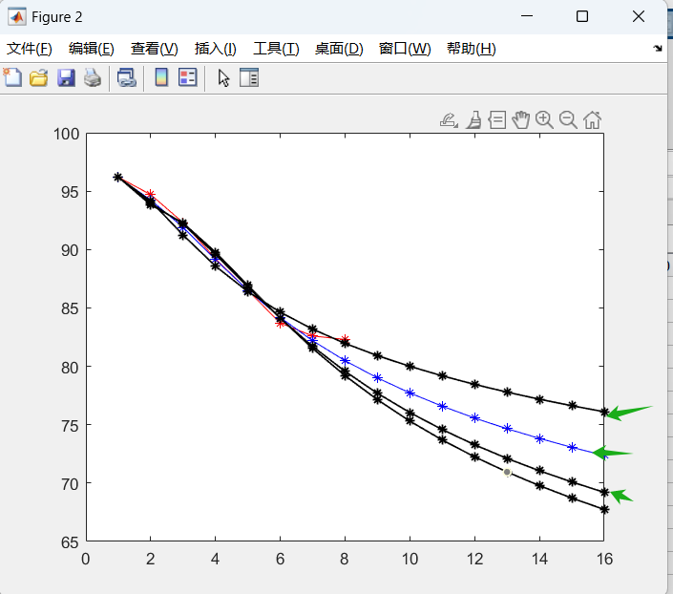
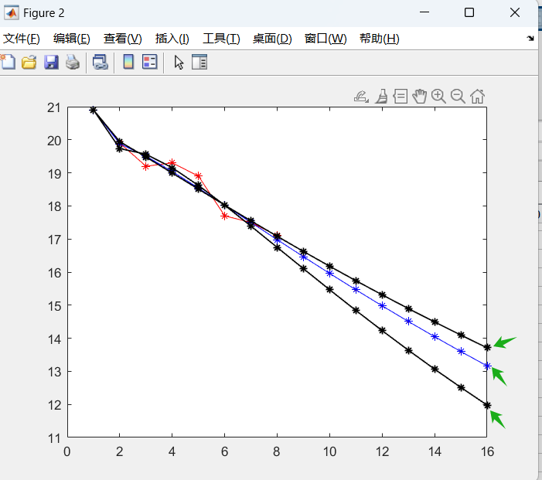
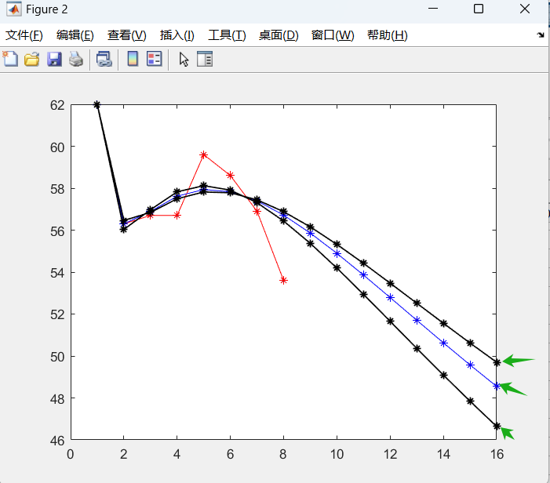
农业用水 | 2015 | 2016 | 2017 | 2018 | 2019 | 2020 | 2021 | 2022
北京 | 6.4 | 6 | 5.1 | 4.2 | 3.7 | 3.2 | 2.8 | 2.6
天津 | 12.5 | 12 | 10.7 | 10 | 9.2 | 10.3 | 9.3 | 10
河北 | 135.3 | 128 | 126.1 | 121.1 | 114.3 | 107.7 | 97.1 | 100.4
山西 | 45.1 | 46.7 | 45.5 | 43.3 | 43.8 | 41 | 40.8 | 40.5
内蒙古 | 140.1 | 139.2 | 138.1 | 140.3 | 139.6 | 140 | 137.5 | 143.4
辽宁 | 88.8 | 84.9 | 81.6 | 80.5 | 80.7 | 79.6 | 77.2 | 75.2
吉林 | 90.2 | 91.1 | 89.9 | 84.4 | 81.5 | 83 | 79.9 | 76.6
黑龙江 | 312.5 | 313.8 | 316.4 | 304.8 | 274.2 | 278.4 | 289.2 | 273.8
上海 | 14.3 | 14.5 | 16.7 | 16.5 | 16.9 | 15.2 | 15.3 | 17.2
江苏 | 279.1 | 270.8 | 280.6 | 273.3 | 303.1 | 266.6 | 246.2 | 285.8
浙江 | 84.7 | 81 | 80.9 | 77.1 | 72.4 | 73.9 | 73.3 | 73.4
安徽 | 157.5 | 158.6 | 158.2 | 154 | 150.2 | 144.5 | 144.1 | 175.7
福建 | 93.3 | 84.2 | 91.2 | 87.5 | 83.7 | 99.7 | 99.8 | 97.2
江西 | 154.1 | 154.2 | 156.3 | 160.7 | 162.5 | 161.9 | 167.3 | 194.5
山东 | 143.3 | 141.5 | 134 | 133.5 | 138.2 | 134 | 115.8 | 122.7
河南 | 125.9 | 125.6 | 122.8 | 119.9 | 121.8 | 123.5 | 115 | 135.5
湖北 | 158.1 | 137 | 148.1 | 153.8 | 155.6 | 139.1 | 177.7 | 195.7
湖南 | 195.2 | 195.1 | 193.7 | 194.5 | 191.7 | 195.8 | 199.9 | 220
广东 | 227 | 220.5 | 220.3 | 214.2 | 208.5 | 210.9 | 204.2 | 198.7
广西 | 201.7 | 198.3 | 195.8 | 196.4 | 189.9 | 186.9 | 189.6 | 190
海南 | 34.3 | 33.1 | 33.3 | 32.6 | 34.2 | 33.4 | 34 | 33.9
重庆 | 25.8 | 25.5 | 25.4 | 25.4 | 25.2 | 29 | 28.7 | 27.5
四川 | 156.7 | 155.9 | 160.5 | 156.6 | 154.5 | 153.9 | 158.6 | 164.8
贵州 | 54.3 | 56.4 | 58.9 | 61.2 | 61.7 | 51.8 | 62.1 | 63.1
云南 | 104.6 | 105.2 | 108.5 | 107.2 | 106.4 | 110 | 112.1 | 111.5
陕西 | 27.2 | 26.9 | 26.9 | 27 | 27.2 | 27.4 | 27.3 | 27.1
甘肃 | 57.9 | 57.6 | 58.2 | 57.1 | 55.1 | 55.6 | 54.6 | 57.5
青海 | 96.2 | 94.7 | 92.3 | 89.2 | 86.5 | 83.7 | 82.6 | 82.3
宁夏 | 20.9 | 19.9 | 19.2 | 19.3 | 18.9 | 17.7 | 17.5 | 17.1
新疆 | 62 | 56.3 | 56.7 | 56.7 | 59.6 | 58.6 | 56.9 | 53.6

低等 | 2015 | 2016 | 2017 | 2018 | 2019 | 2020 | 2021 | 2022 | 2023 | 2024 | 2025 | 2026 | 2027 | 2028 | 2029 | 2030 | 阶数 | MAPE 1 | MAPE 2 | a | b
北京 | 6.4 | 5.916450589 | 5.025844695 | 4.2440075401 | 3.6460467943 | 3.2025611324 | 2.8717455649 | 2.6197857347 | 2.4227726384 | 2.2645490531 | 2.1343107331 | 2.0247828845 | 1.930985113 | 1.8494323464 | 1.7776261777 | 1.7137312496 | 0.5 | 0.0114 | 0.0076 | 0.7622 | 8.7599
天津 | 12.5 | 11.182055644 | 10.551583197 | 10.123592899 | 9.7883040754 | 9.5035084323 | 9.2483739692 | 9.010889352 | 8.7833035848 | 8.5601433576 | 8.3372358927 | 8.1111794833 | 7.8790337578 | 7.6381260917 | 7.3859230293 | 7.1199397061 | 0.1 | 0.0345 | 0.989 | -0.0957 | -1.2608
河北 | 135.3 | 131.21521326 | 124.78883494 | 118.4569535 | 112.34438449 | 106.49038429 | 100.90633711 | 95.592035671 | 90.541809668 | 85.747259882 | 81.198623809 | 76.885513411 | 72.797336156 | 68.923544269 | 65.253785335 | 61.777993664 | 0.989 | 0.0178 | 0.0479 | 0.0564 | 141.056
山西 | 45.1 | 45.979765701 | 45.654114899 | 44.442093507 | 42.958002102 | 41.490317456 | 40.148199873 | 38.958896068 | 37.916044385 | 37.001825886 | 36.19646946 | 35.481908361 | 34.842853092 | 34.266803653 | 33.743688004 | 33.265420441 | 0.2 | 0.0132 | 0.0381 | 0.6319 | 41.8557
内蒙古 | 140.1 | 138.55454129 | 139.32802069 | 139.63958814 | 139.38345077 | 138.72472144 | 137.82306328 | 136.79506233 | 135.71821294 | 134.64113837 | 133.59267172 | 132.5886216 | 131.63648598 | 130.73862349 | 129.89433747 | 129.10121883 | 0.09 | 0.0045 | 0.0461 | 0.3879 | 67.6944
辽宁 | 88.8 | 84.26735323 | 82.240116133 | 80.828870656 | 79.692771434 | 78.728051364 | 77.88978366 | 77.152027143 | 76.496704081 | 75.909971644 | 75.380801238 | 74.900270062 | 74.46111264 | 74.057390028 | 73.684229133 | 73.337613341 | 0.07 | 0.0074 | 0.026 | 0.5399 | 50.1245
吉林 | 90.2 | 89.735933374 | 87.378724125 | 85.219941154 | 83.502462279 | 82.1334605 | 81.011387303 | 80.065763703 | 79.250516208 | 78.53499162 | 77.898049446 | 77.324566664 | 76.803370699 | 76.325979571 | 75.885804749 | 75.47762823 | 0.08 | 0.0145 | 0.0452 | 1.5028 | 148.6059
黑龙江 | 312.5 | 315.3066808 | 307.86608831 | 300.07649568 | 292.23565786 | 284.45642678 | 276.79217546 | 269.27097114 | 261.90826159 | 254.71250931 | 247.68801619 | 240.8364705 | 234.15785319 | 227.65099801 | 221.31395267 | 215.14422019 | 0.99 | 0.0254 | 0.0165 | 0.0293 | 325.9358
上海 | 14.3 | 15.357329573 | 16.017788918 | 16.195274691 | 16.09789219 | 15.834212458 | 15.466588768 | 15.0338077 | 14.561358514 | 14.066627242 | 13.561769074 | 13.055412073 | 12.553725305 | 12.061118881 | 11.580719588 | 11.114703712 | 0.75 | 0.0312 | 0.1259 | 0.0836 | 13.4763
江苏 | 279.1 | 274.65142529 | 280.2489411 | 279.41415696 | 273.96385573 | 265.85565539 | 256.42826898 | 246.53153974 | 236.68531507 | 227.19419645 | 218.22425359 | 209.85347297 | 202.10482216 | 194.96788206 | 188.41294331 | 182.40011827 | 0.4 | 0.0255 | 0.1374 | 0.2683 | 197.0995
浙江 | 84.7 | 80.267968574 | 78.210281412 | 76.692611303 | 75.434983575 | 74.358635423 | 73.425609412 | 72.609635232 | 71.889975865 | 71.24983497 | 70.675640187 | 70.156483952 | 69.683621669 | 69.250033915 | 68.850061817 | 68.479113861 | 0.08 | 0.0139 | 0.0108 | 0.6313 | 56.63
安徽 | 157.5 | 158.30194064 | 156.14463197 | 152.87257958 | 149.63058306 | 146.75510296 | 144.28120646 | 142.1565978 | 140.31583253 | 138.70185035 | 137.26968128 | 135.9849786 | 134.82160709 | 133.75951052 | 132.78308713 | 131.88001483 | 0.1 | 0.0061 | 0.1909 | 0.9217 | 170.4948
福建 | 93.3 | 84.245026702 | 85.579171017 | 88.780974187 | 92.435198207 | 96.117938582 | 99.671415593 | 103.03278562 | 106.17889488 | 109.104817 | 111.81442788 | 114.31589847 | 116.61940636 | 118.73592569 | 120.67657215 | 122.45224647 | 0.25 | 0.0312 | 0.06 | 0.0445 | 18.7447
江西 | 154.1 | 153.86290287 | 156.42472396 | 159.36297748 | 162.18896656 | 164.76302803 | 167.04963971 | 169.0514668 | 170.78620005 | 172.27709057 | 173.54873021 | 174.62509719 | 175.52866372 | 176.28002977 | 176.89782524 | 177.39875027 | 0.05 | 0.0046 | 0.1308 | 0.1243 | 27.0945
山东 | 143.3 | 141.5 | 138.07465909 | 134.55835858 | 131.04776918 | 127.58008637 | 124.17275452 | 120.8347317 | 117.57072883 | 114.38310488 | 111.27282048 | 108.23996138 | 105.28404546 | 102.40421256 | 99.59934693 | 96.86815893 | 0.9923 | 0.03 | 0.0152 | 0.0286 | 146.5139
河南 | 125.9 | 124.14346415 | 123.20653783 | 121.87397213 | 120.36984176 | 118.87624349 | 117.47928824 | 116.20768088 | 115.0622672 | 114.03236384 | 113.10379175 | 112.26246825 | 111.49579517 | 110.79302217 | 110.14517397 | 109.54482167 | 0.08 | 0.0146 | 0.1424 | 0.6453 | 92.5305
湖北 | 158.1 | 136.48653574 | 144.08748779 | 150.74804936 | 156.24856871 | 160.84794409 | 164.75628365 | 168.12271531 | 171.05362262 | 173.62683295 | 175.90082461 | 177.9206205 | 179.72163241 | 181.33223457 | 182.77553232 | 184.07060769 | 0.8 | 0.0406 | 0.1409 | 0.0069 | 106.3262
湖南 | 195.2 | 192.55968092 | 194.15064089 | 195.15032903 | 195.84101308 | 196.34286782 | 196.71745529 | 197.00045277 | 197.21437634 | 197.37434783 | 197.49101565 | 197.57216283 | 197.6236519 | 197.65000969 | 197.65480524 | 197.64090267 | 0.98 | 0.0084 | 0.1045 | 0.0014 | 189.0691
广东 | 227 | 220.9120635 | 217.4954762 | 214.11893085 | 210.8949444 | 207.95950802 | 205.34855944 | 203.04336881 | 201.00544779 | 199.19363349 | 197.57083607 | 196.10589904 | 194.77344327 | 193.55303431 | 192.42824012 | 191.38578855 | 0.08 | 0.0066 | 0.0219 | 0.7155 | 179.3132
广西 | 201.7 | 198.45212085 | 195.82342658 | 193.65741155 | 191.86418574 | 190.37656508 | 189.14105531 | 188.11413254 | 187.26005838 | 186.54935397 | 185.9576429 | 185.46473791 | 185.05390505 | 184.71126394 | 184.42529592 | 184.18643889 | 0.001 | 0.0066 | 0.0099 | 0.1853 | 34.0333
海南 | 34.3 | 33.089372761 | 33.045213301 | 33.246016755 | 33.502116224 | 33.75297996 | 33.97680339 | 34.166429388 | 34.320908508 | 34.442024801 | 34.532715442 | 34.596307859 | 34.636141826 | 34.655384316 | 34.656944904 | 34.643444861 | 0.08 | 0.0085 | 0.0079 | 0.1342 | 6.243
重庆 | 25.8 | 25.060909666 | 25.297493125 | 25.883767657 | 26.681071915 | 27.64079622 | 28.743355602 | 29.981530674 | 31.354442992 | 32.864972302 | 34.51852015 | 36.322375498 | 38.285378325 | 40.417743504 | 42.730977291 | 45.23785108 | 0.07 | 0.0211 | 0.0902 | -0.0759 | -0.9317
四川 | 156.7 | 155.75492897 | 156.26827893 | 156.87768088 | 157.36002986 | 157.68403258 | 157.8653506 | 157.93024931 | 157.90469689 | 157.81114418 | 157.66791682 | 157.48951165 | 157.2871656 | 157.06945541 | 156.84283966 | 156.61211724 | 0.03 | 0.011 | 0.0417 | 0.2566 | 44.4603
贵州 | 54.3 | 56.545554442 | 58.823396448 | 59.68822124 | 59.729748906 | 59.25635324 | 58.444235118 | 57.403129957 | 56.205801619 | 54.902735952 | 53.530142133 | 52.114630743 | 50.676109333 | 49.229659764 | 47.786802875 | 46.356378118 | 0.8 | 0.0376 | 0.0903 | 0.0566 | 50.0663
云南 | 104.6 | 104.92789327 | 105.80933607 | 106.98270478 | 108.39801824 | 110.04905894 | 111.94590766 | 114.10737355 | 116.55839986 | 119.32915083 | 122.45479937 | 125.97566361 | 129.93755064 | 134.39224601 | 139.39812308 | 145.02086312 | 0.008 | 0.0071 | 0.0234 | -0.1144 | -10.8636
陕西 | 27.2 | 26.891942588 | 26.941418284 | 27.0495288 | 27.156858976 | 27.247314981 | 27.317354107 | 27.367733437 | 27.400681684 | 27.418801354 | 27.424622909 | 27.420431021 | 27.408210989 | 27.389649027 | 27.366155776 | 27.338898382 | 0.035 | 0.0016 | 0.0099 | 0.1922 | 5.9351
甘肃 | 57.9 | 57.682707322 | 57.438670442 | 56.82200424 | 56.054280566 | 55.271277577 | 54.533535745 | 53.861541277 | 53.257289591 | 52.715320928 | 52.227912605 | 51.787325921 | 51.386650172 | 51.020016053 | 50.682549514 | 50.370236861 | 0.09 | 0.0063 | 0.0633 | 0.6618 | 45.1444
青海 | 96.2 | 94.140234211 | 91.242913634 | 88.575287766 | 86.393523402 | 84.630731767 | 83.181249124 | 81.961487034 | 80.913001461 | 79.995649824 | 79.181407731 | 78.450178201 | 77.787138048 | 77.18106709 | 76.623277242 | 76.106907848 | 0.1 | 0.0063 | 0.0041 | 1.2401 | 132.4854
宁夏 | 20.9 | 19.941828818 | 19.47710987 | 18.993565144 | 18.507165623 | 18.024480746 | 17.548708046 | 17.081557476 | 16.623983498 | 16.176517663 | 15.739437633 | 15.312860585 | 14.896798294 | 14.491191335 | 14.095931234 | 13.710875309 | 0.99 | 0.0106 | 0.0011 | 0.0287 | 20.6177
新疆 | 62 | 56.461206384 | 56.846559317 | 57.494975934 | 57.818819971 | 57.781311039 | 57.444243366 | 56.88078891 | 56.155432757 | 55.320325183 | 54.416068619 | 53.473573126 | 52.515963632 | 51.560246708 | 50.618681856 | 49.699878788 | 0.3 | 0.0104 | 0.0612 | 0.1888 | 26.0407

中等 | 2015 | 2016 | 2017 | 2018 | 2019 | 2020 | 2021 | 2022 | 2023 | 2024 | 2025 | 2026 | 2027 | 2028 | 2029 | 2030 | 阶数 | MAPE 1 | MAPE 2 | a | b
北京 | 6.4 | 5.9047235305 | 5.0699386617 | 4.2882383589 | 3.6574651648 | 3.1712262839 | 2.8 | 2.51462265 | 2.2918816506 | 2.1146814358 | 1.9708307175 | 1.8517327048 | 1.7513223802 | 1.6652875333 | 1.5905236896 | 1.5247610595 | 0.5539 | 0.009 | 0.0328 | 0.6172 | 8.0373
天津 | 12.5 | 11.309115258 | 10.7 | 10.2638699 | 9.9065323541 | 9.591443146 | 9.3004668815 | 9.023123112 | 8.7526595882 | 8.4843394561 | 8.2145961842 | 7.9405765554 | 7.6598750365 | 7.3703699233 | 7.0701169463 | 6.7572769177 | 0.0855 | 0.0328 | 0.0977 | -0.0691 | -0.9813
河北 | 135.3 | 128.19427253 | 125.96786826 | 120.54881565 | 113.56862286 | 106.044917 | 98.538454417 | 91.349581365 | 84.629685039 | 78.443610009 | 72.805746143 | 67.701513949 | 63.100413787 | 58.964028988 | 55.250929208 | 51.919633391 | 0.6523 | 0.0062 | 0.0901 | 0.2059 | 117.6436
山西 | 45.1 | 46.610757024 | 45.325758533 | 44.076185795 | 42.861062166 | 41.679437929 | 40.53038955 | 39.413018953 | 38.326452823 | 37.269841921 | 36.24236042 | 35.243205259 | 34.271595518 | 33.326771805 | 32.407995664 | 31.514548997 | 1 | 0.0098 | 0.0268 | 0.28 | 48.5261
内蒙古 | 140.1 | 138.28485841 | 139.40952511 | 139.88475714 | 139.6 | 138.77848436 | 137.63117354 | 136.31182654 | 134.92310929 | 133.52998105 | 132.1714368 | 130.86925392 | 129.63411415 | 128.46975216 | 127.37570721 | 126.34911547 | 0.1173 | 0.0041 | 0.0494 | 0.3705 | 69.4023
辽宁 | 88.8 | 84.033441556 | 81.876942882 | 80.5 | 79.484468448 | 78.674279854 | 77.996166667 | 77.410557989 | 76.893867073 | 76.430932555 | 76.011400735 | 75.627841747 | 75.274701885 | 74.9476886 | 74.643392377 | 74.359044506 | 0.0581 | 0.0072 | 0.0294 | 0.2792 | 25.2375
吉林 | 90.2 | 90.417675873 | 88.124789277 | 85.537140489 | 83.289225231 | 81.434318063 | 79.9 | 78.608804896 | 77.501089992 | 76.534219742 | 75.677952908 | 74.910503694 | 74.215811813 | 73.581751065 | 72.998960069 | 72.460068064 | 0.109 | 0.0116 | 0.0262 | 1.15 | 120.6392
黑龙江 | 312.5 | 313.8 | 308.50847762 | 301.20550781 | 293.05540471 | 284.53445435 | 275.88182963 | 267.2324213 | 258.66788543 | 250.23981727 | 241.98156084 | 233.91476354 | 226.05326105 | 218.40550317 | 210.97613385 | 203.76705682 | 0.9574 | 0.0248 | 0.024 | 0.0398 | 318.9371
上海 | 14.3 | 15.185348904 | 16.015000463 | 16.276834504 | 16.17191867 | 15.842417305 | 15.379700616 | 14.842971984 | 14.271017769 | 13.689325849 | 13.114522309 | 12.557230576 | 12.023967157 | 11.518427021 | 11.042369892 | 10.596238784 | 0.5243 | 0.0275 | 0.137 | 0.1791 | 11.7174
江苏 | 279.1 | 274.40075957 | 280.87366021 | 280.22798754 | 274.58518613 | 266.02570733 | 255.95316685 | 245.26610723 | 234.52696264 | 224.07818703 | 214.11851315 | 204.75299556 | 196.02608983 | 187.94366426 | 180.48769995 | 173.62610419 | 0.4689 | 0.0251 | 0.1418 | 0.2286 | 204.9377
浙江 | 84.7 | 80.883805639 | 78.812138917 | 76.979254909 | 75.338627773 | 73.9 | 72.650043072 | 71.563262551 | 70.612445734 | 69.773295982 | 69.025706523 | 68.353591249 | 67.744244155 | 67.187641877 | 66.675836327 | 66.202470305 | 0.1047 | 0.0112 | 0.025 | 0.7331 | 69.2191
安徽 | 157.5 | 158.01704071 | 157.05342783 | 154 | 150.19474537 | 146.35598642 | 142.78386584 | 139.5706201 | 136.71651492 | 134.18659622 | 131.93659993 | 129.92379825 | 128.11082655 | 126.46642585 | 124.96496192 | 123.58556366 | 0.1577 | 0.0047 | 0.2056 | 0.6306 | 133.5066
福建 | 93.3 | 84.579705567 | 85.549224895 | 88.527074891 | 92.144424341 | 95.962000615 | 99.8 | 103.57504793 | 107.2461122 | 110.79287989 | 114.20595278 | 117.4819799 | 120.62107138 | 123.62535103 | 126.49811295 | 129.24331463 | 0.2224 | 0.0309 | 0.0656 | 0.0268 | 14.6916
江西 | 154.1 | 154.19999999 | 156.39770934 | 159.06675015 | 161.83513284 | 164.56925205 | 167.21180863 | 169.73680304 | 172.1330725 | 174.39715288 | 176.5298034 | 178.53416758 | 180.41473798 | 182.17674593 | 183.82578945 | 185.36760081 | 0.0323 | 0.0046 | 0.1273 | 0.0622 | 14.8157
山东 | 143.3 | 140.73740699 | 138.44541242 | 135.14694508 | 131.40668874 | 127.46592812 | 123.44780927 | 119.42240831 | 115.43239609 | 111.50485303 | 107.65734498 | 103.90131745 | 100.2441174 | 96.690260756 | 93.242260618 | 89.901187279 | 0.95 | 0.0307 | 0.0267 | 0.0426 | 142.5366
河南 | 125.9 | 124.94753525 | 123.51983134 | 122.10844099 | 120.71317779 | 119.33385746 | 117.97029783 | 116.62231882 | 115.28974239 | 113.97239255 | 112.67009532 | 111.38267868 | 110.10997262 | 108.85180904 | 107.60802178 | 106.37844656 | 1 | 0.014 | 0.1393 | 0.0115 | 127.1137
湖北 | 158.1 | 137 | 144.21372314 | 150.47985823 | 155.81273172 | 160.463949 | 164.61203432 | 168.37687556 | 171.84108459 | 175.06356702 | 178.08767441 | 180.94619787 | 183.66452883 | 186.26272751 | 188.7569187 | 191.1602599 | 0.8534 | 0.0395 | 0.1396 | -0.0036 | 113.0332
湖南 | 195.2 | 193.14172992 | 193.92729296 | 194.7160511 | 195.50801735 | 196.30320476 | 197.10162642 | 197.90329549 | 198.70822519 | 199.51642876 | 200.32791953 | 201.14271086 | 201.96081619 | 202.78224899 | 203.60702279 | 204.43515118 | 1 | 0.007 | 0.1004 | -0.0041 | 191.9577
广东 | 227 | 220.5 | 217.97698979 | 214.86949481 | 211.35376168 | 207.78775229 | 204.3833228 | 201.23404963 | 198.36508853 | 195.76723571 | 193.41648869 | 191.28434117 | 189.34277272 | 187.56637974 | 185.93304637 | 184.42391968 | 0.1175 | 0.0061 | 0.0128 | 0.5519 | 151.5401
广西 | 201.7 | 198.3 | 195.75762515 | 193.67904973 | 191.93616769 | 190.45863184 | 189.19851658 | 188.11971201 | 187.19358395 | 186.39678236 | 185.7099522 | 185.11688656 | 184.6039247 | 184.15950028 | 183.77378913 | 183.43842748 | 0.005 | 0.0066 | 0.0099 | 0.1533 | 28.3397
海南 | 34.3 | 33.1 | 33.045641067 | 33.239295388 | 33.493830391 | 33.74832021 | 33.980005899 | 34.180745759 | 34.348714906 | 34.484961194 | 34.591820464 | 34.672138586 | 34.728876137 | 34.764906553 | 34.782916619 | 34.785362662 | 0.0776 | 0.0084 | 0.0083 | 0.1277 | 5.9378
重庆 | 25.8 | 25.191941611 | 25.4 | 25.934679639 | 26.69149589 | 27.639419969 | 28.772297292 | 30.095588863 | 31.621678467 | 33.367990686 | 35.356234402 | 37.61217247 | 40.165674431 | 43.050944479 | 46.30687469 | 49.977500491 | 0.0558 | 0.0203 | 0.0944 | -0.1161 | -2.211
四川 | 156.7 | 157.26923622 | 157.02770066 | 156.78653606 | 156.54574185 | 156.30531744 | 156.06526229 | 155.82557581 | 155.58625744 | 155.34730662 | 155.10872279 | 154.87050537 | 154.63265381 | 154.39516755 | 154.15804602 | 153.92128866 | 1 | 0.0109 | 0.0545 | 0.0015 | 157.631
贵州 | 54.3 | 56.4 | 58.848764596 | 59.788773384 | 59.827536578 | 59.299015214 | 58.398051747 | 57.247378011 | 55.928870766 | 54.499469413 | 52.999979933 | 51.460285213 | 49.902602443 | 48.343612879 | 46.795906818 | 45.26899467 | 0.7729 | 0.037 | 0.0928 | 0.0655 | 49.0831
云南 | 104.6 | 104.93885454 | 105.80077071 | 106.95187431 | 108.35157147 | 110 | 111.91317439 | 114.1162598 | 116.64140251 | 119.52712183 | 122.81837514 | 126.56698084 | 130.83227588 | 135.68195881 | 141.19310268 | 147.45333826 | 0.0073 | 0.0071 | 0.0235 | -0.1258 | -12.1287
陕西 | 27.2 | 26.9 | 26.94265664 | 27.045673181 | 27.151487714 | 27.243671385 | 27.317947567 | 27.37435112 | 27.414501924 | 27.440521187 | 27.454573297 | 27.458672994 | 27.45461271 | 27.443946032 | 27.427997152 | 27.40788158 | 0.0328 | 0.0016 | 0.0101 | 0.1816 | 5.585
甘肃 | 57.9 | 57.6 | 57.518033108 | 56.959496212 | 56.148775012 | 55.258504773 | 54.380762814 | 53.557121608 | 52.802002969 | 52.116463179 | 51.495645977 | 50.932593118 | 50.420077353 | 49.951402921 | 49.520688315 | 49.12290362 | 0.1157 | 0.0062 | 0.0686 | 0.5695 | 41.3727
青海 | 96.2 | 94.238191761 | 91.900217841 | 89.13512922 | 86.5 | 84.179624418 | 82.186963599 | 80.479484892 | 79.005393712 | 77.718740856 | 76.582634197 | 75.568507943 | 74.654448239 | 73.82358107 | 73.062780856 | 72.361704915 | 0.1402 | 0.003 | 0.0221 | 0.8201 | 95.7782
宁夏 | 20.9 | 19.878314516 | 19.504911467 | 19.041779733 | 18.540083954 | 18.022314918 | 17.5 | 16.979694337 | 16.465379334 | 15.959572075 | 15.463896516 | 14.97940249 | 14.506755527 | 14.046355705 | 13.598415206 | 13.163010695 | 0.9656 | 0.0097 | 0.007 | 0.0364 | 20.272
新疆 | 62 | 56.3 | 56.887503764 | 57.617761929 | 57.933732065 | 57.831898936 | 57.396370266 | 56.714798136 | 55.861124745 | 54.893726137 | 53.857310565 | 52.785475455 | 51.7030686 | 50.62815589 | 49.573596406 | 48.548280193 | 0.3343 | 0.0099 | 0.0581 | 0.1833 | 27.8068

高等 | 2015 | 2016 | 2017 | 2018 | 2019 | 2020 | 2021 | 2022 | 2023 | 2024 | 2025 | 2026 | 2027 | 2028 | 2029 | 2030 | 阶数 | MAPE 1 | MAPE 2 | a | b
北京 | 6.4 | 5.8787532708 | 5.1120024673 | 4.3457189361 | 3.686522706 | 3.1497393217 | 2.7221858755 | 2.3839950256 | 2.1161152654 | 1.9025435106 | 1.7305999392 | 1.5905316361 | 1.4749522893 | 1.3783087303 | 1.2964345746 | 1.2261988296 | 0.65 | 0.0149 | 0.0831 | 0.4473 | 7.3758
天津 | 12.5 | 11.590445164 | 10.922984011 | 10.387420993 | 9.9466501146 | 9.57985036 | 9.2727530893 | 9.0146503883 | 8.7971310176 | 8.6134203738 | 8.4579809725 | 8.3262445448 | 8.214419398 | 8.1193452027 | 8.0383799819 | 7.9693102212 | 0.02 | 0.0354 | 0.0985 | 0.1669 | 1.3705
河北 | 135.3 | 128.31754153 | 125.97411919 | 120.5149327 | 113.56566562 | 106.08654657 | 98.601961851 | 91.395759717 | 84.615485674 | 78.329197824 | 72.557925249 | 67.294956084 | 62.517626928 | 58.19465633 | 54.290740609 | 50.769425131 | 0.7 | 0.0065 | 0.0897 | 0.1801 | 120.2233
山西 | 45.1 | 46.468668841 | 45.392727092 | 44.183438232 | 42.932620694 | 41.675026777 | 40.42734237 | 39.198587534 | 37.993955653 | 36.816515929 | 35.668067082 | 34.549605347 | 33.461599069 | 32.404158654 | 31.377146403 | 30.380250031 | 0.98 | 0.0104 | 0.0321 | 0.0345 | 47.9132
内蒙古 | 140.1 | 137.96271724 | 139.50174697 | 140.16851473 | 139.85294746 | 138.84534404 | 137.41487725 | 135.75765368 | 134.00539243 | 132.24227035 | 130.51953394 | 128.866392 | 127.29768329 | 125.81911811 | 124.43079292 | 123.12950952 | 0.15 | 0.0044 | 0.0533 | 0.3501 | 71.4181
辽宁 | 88.8 | 85.039520072 | 82.76925426 | 81.034696401 | 79.598071357 | 78.361795518 | 77.274865649 | 76.306378398 | 75.435636504 | 74.647748879 | 73.931420832 | 73.277738628 | 72.67945153 | 72.130522408 | 71.625832498 | 71.160979279 | 0.03 | 0.0075 | 0.0147 | 0.081 | 0.0554
吉林 | 90.2 | 90.278754182 | 88.666119376 | 86.131219511 | 83.52878421 | 81.167713076 | 79.112932468 | 77.342524417 | 75.8118268 | 74.476480377 | 73.299112169 | 72.250064083 | 71.306288168 | 70.449924484 | 69.667047211 | 68.946682221 | 0.15 | 0.0143 | 0.0097 | 0.7896 | 90.9001
黑龙江 | 312.5 | 311.51144214 | 309.42322198 | 302.94366473 | 294.36480435 | 284.72315781 | 274.56387175 | 264.20350049 | 253.83772714 | 243.59226011 | 233.54953564 | 223.7638814 | 214.27067435 | 205.09214894 | 196.24122983 | 187.72414443 | 0.9 | 0.026 | 0.035 | 0.59 | 307.039
上海 | 14.3 | 15.219359981 | 16.027249871 | 16.271434222 | 16.16362311 | 15.840334138 | 15.386669149 | 14.857357096 | 14.28849509 | 13.704237446 | 13.120810388 | 12.5490394 | 11.996003477 | 11.466151797 | 10.962075864 | 10.485053397 | 0.6 | 0.0279 | 0.1362 | 0.1442 | 12.2633
江苏 | 279.1 | 274.44369976 | 281.58465285 | 280.93965441 | 275.17554236 | 266.39855328 | 255.96334466 | 244.73544271 | 233.27097269 | 221.92647365 | 210.92695644 | 200.40936562 | 190.45112366 | 181.08931144 | 172.33378443 | 164.17625602 | 0.6 | 0.0254 | 0.1437 | 0.163 | 221.9295
浙江 | 84.7 | 80.827217769 | 79.143614737 | 77.371655408 | 75.541074766 | 73.776158162 | 72.14432349 | 70.667713578 | 69.343932691 | 68.159647113 | 67.097985444 | 66.142143252 | 65.276914722 | 64.489171841 | 63.767850272 | 63.103732551 | 0.15 | 0.0126 | 0.0372 | 0.5608 | 59.0415
安徽 | 157.5 | 157.58142874 | 157.36745323 | 154.61585953 | 150.65545691 | 146.36096394 | 142.17554869 | 138.291248 | 134.76911923 | 131.60697929 | 128.7753512 | 126.23567996 | 123.94902985 | 121.87982496 | 119.99710239 | 118.27458645 | 0.2 | 0.0064 | 0.2129 | 0.5239 | 123.0914
福建 | 93.3 | 85.04932213 | 85.569998952 | 88.229053226 | 91.754723087 | 95.71238443 | 99.910505513 | 104.25135636 | 108.68008282 | 113.16378716 | 117.68177282 | 122.22055371 | 126.77111376 | 131.32731554 | 135.8849334 | 140.44104372 | 0.19 | 0.0311 | 0.0725 | -0.0026 | 9.2253
江西 | 154.1 | 154.50192798 | 156.42494383 | 158.84594893 | 161.51716969 | 164.34164883 | 167.27182204 | 170.28099299 | 173.35276843 | 176.47641292 | 179.64454871 | 182.85191252 | 186.09463657 | 189.36980975 | 192.67519785 | 196.00905844 | 0.02 | 0.0051 | 0.1245 | -0.0054 | 2.6387
山东 | 143.3 | 139.97553026 | 138.79560968 | 135.73975484 | 131.77401093 | 127.34977106 | 122.70665179 | 117.98423719 | 113.26883611 | 108.61579314 | 104.06126208 | 99.628917154 | 95.334016873 | 91.185986169 | 87.190122533 | 83.348759918 | 0.9 | 0.0313 | 0.0384 | 0.0598 | 138.0137
河南 | 125.9 | 124.59114312 | 123.68060488 | 122.38246154 | 120.90046841 | 119.31899829 | 117.68090831 | 116.01087952 | 114.3243663 | 112.63163435 | 110.93980385 | 109.25397537 | 107.57789253 | 105.91435329 | 104.2654763 | 102.6328799 | 0.98 | 0.0144 | 0.1438 | 0.0175 | 125.3484
湖北 | 158.1 | 137.57976937 | 144.25448397 | 150.13797882 | 155.36381764 | 160.14257465 | 164.61073659 | 168.85633361 | 172.93854387 | 176.89885268 | 180.76742275 | 184.56687467 | 188.31462634 | 192.02439731 | 195.70720956 | 199.37207323 | 0.9 | 0.0401 | 0.1372 | -0.0132 | 118.8912
湖南 | 195.2 | 192.0817885 | 192.92240829 | 194.54095338 | 196.26699867 | 197.88887533 | 199.33461123 | 200.58531279 | 201.64441306 | 202.52490429 | 203.24350616 | 203.81785507 | 204.26512628 | 204.60137717 | 204.84126736 | 204.99797995 | 0.05 | 0.0081 | 0.0882 | 0.134 | 33.2581
广东 | 227 | 220.01818209 | 218.22716033 | 215.41977818 | 211.78016972 | 207.80748256 | 203.83712831 | 200.04992957 | 196.52686684 | 193.29167555 | 190.33793406 | 187.64498883 | 185.18683677 | 182.93681234 | 180.86986786 | 178.96352076 | 0.15 | 0.0071 | 0.0068 | 0.4805 | 143.1711
广西 | 201.7 | 198.05652365 | 195.61136224 | 193.65578679 | 192.00275748 | 190.5701009 | 189.31141257 | 188.19626024 | 187.20268962 | 186.31383533 | 185.51618033 | 184.79857009 | 184.15160866 | 183.56726385 | 183.0385947 | 182.55955472 | 0.01 | 0.0069 | 0.0095 | 0.1059 | 19.6498
海南 | 34.3 | 33.112061459 | 33.046417195 | 33.231953711 | 33.484526543 | 33.742892463 | 33.983305968 | 34.19657155 | 34.379908232 | 34.53354632 | 34.659143159 | 34.758992314 | 34.835611737 | 34.891525425 | 34.929148802 | 34.950731613 | 0.075 | 0.0084 | 0.0087 | 0.12 | 5.5858
重庆 | 25.8 | 25.384259342 | 25.592064712 | 26.087050993 | 26.806640438 | 27.743937686 | 28.913588315 | 30.342905823 | 32.069294539 | 34.139869792 | 36.612089876 | 39.555001207 | 43.050962376 | 47.197819086 | 52.11155347 | 57.929462217 | 0.04 | 0.022 | 0.1034 | -0.1664 | -3.7262
四川 | 156.7 | 156.78530763 | 157.21814035 | 157.1445752 | 156.81427098 | 156.33031726 | 155.745093 | 155.08886321 | 154.38070713 | 153.63343381 | 152.85606209 | 152.05518304 | 151.23575978 | 150.40162231 | 149.5557872 | 148.70067172 | 0.98 | 0.0112 | 0.0589 | 0.0072 | 155.3368
贵州 | 54.3 | 56.082950395 | 58.884137266 | 60.003904558 | 60.053169606 | 59.417472861 | 58.334254584 | 56.957296139 | 55.390557151 | 53.706548807 | 51.95695459 | 50.179131145 | 48.40028325 | 46.640253565 | 44.913448721 | 43.23020558 | 0.7 | 0.0371 | 0.0973 | 0.0903 | 46.5186
云南 | 104.6 | 104.96029154 | 105.78704375 | 106.8960688 | 108.26408365 | 109.90347325 | 111.84218827 | 114.118653 | 116.7805133 | 119.88476934 | 123.49857679 | 127.70047553 | 132.58196698 | 138.24942588 | 144.82636465 | 152.45608709 | 0.006 | 0.0073 | 0.0235 | -0.1472 | -14.4838
陕西 | 27.2 | 26.910619347 | 26.944804326 | 27.041175614 | 27.144723226 | 27.238748506 | 27.318139272 | 27.382064083 | 27.431389014 | 27.467622973 | 27.492451958 | 27.507527639 | 27.514374324 | 27.514353585 | 27.50865747 | 27.498315678 | 0.03 | 0.0017 | 0.0104 | 0.1667 | 5.1069
甘肃 | 57.9 | 57.470530922 | 57.589160476 | 57.11626172 | 56.27260522 | 55.268400851 | 54.230470048 | 53.225520974 | 52.284246823 | 51.417344412 | 50.625094267 | 49.902811324 | 49.24382698 | 48.641047339 | 48.087712336 | 47.577719059 | 0.15 | 0.0067 | 0.0743 | 0.4919 | 38.9312
青海 | 96.2 | 93.971885053 | 92.182107732 | 89.585954081 | 86.784032332 | 84.112690332 | 81.698258836 | 79.563509682 | 77.688243092 | 76.038464973 | 74.579102448 | 73.278820364 | 72.111290544 | 71.055005965 | 70.092598933 | 69.210075566 | 0.18 | 0.0046 | 0.0333 | 0.6313 | 81.0745
宁夏 | 20.9 | 19.732990662 | 19.563918068 | 19.153148276 | 18.618782571 | 18.020265334 | 17.389902523 | 16.746766751 | 16.102776401 | 15.465653878 | 14.84050403 | 14.230720324 | 13.63853631 | 13.065377391 | 12.512093991 | 11.979121075 | 0.9 | 0.0106 | 0.0207 | 0.0579 | 19.3694
新疆 | 62 | 56.030241365 | 56.971822237 | 57.827574292 | 58.1198533 | 57.906214835 | 57.307339145 | 56.433046933 | 55.371157278 | 54.18898305 | 52.937107328 | 51.653033647 | 50.364208701 | 49.090405041 | 47.845565325 | 46.639220126 | 0.4 | 0.0105 | 0.0529 | 0.1683 | 30.8928

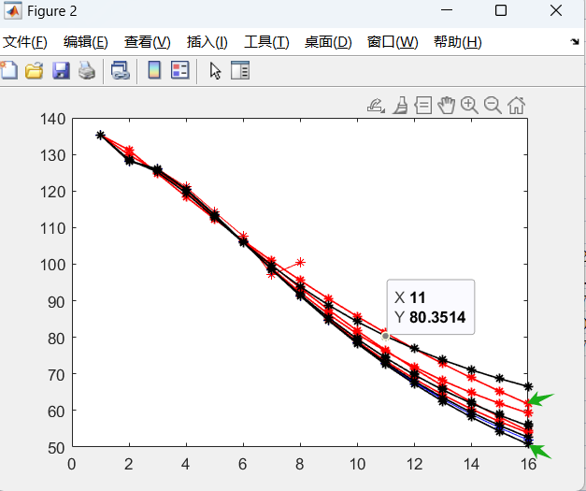
北京 |  |  |  | 天津 |  |  |  |  |  | 河北
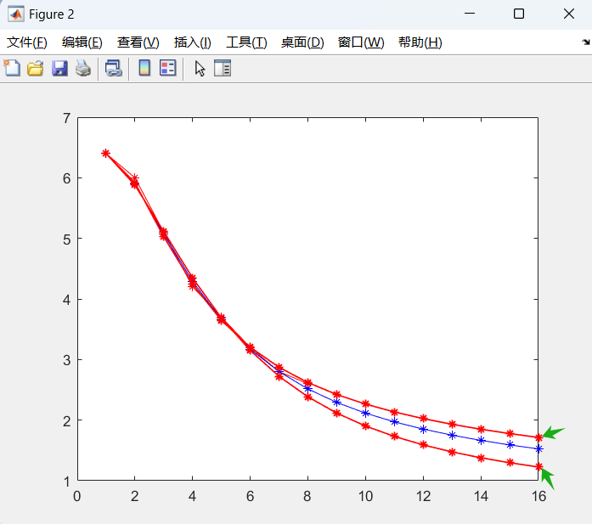
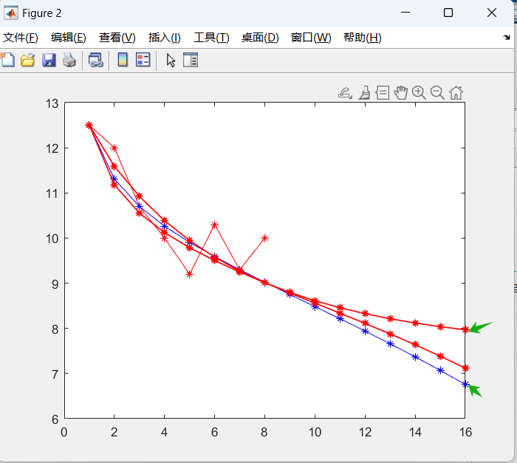

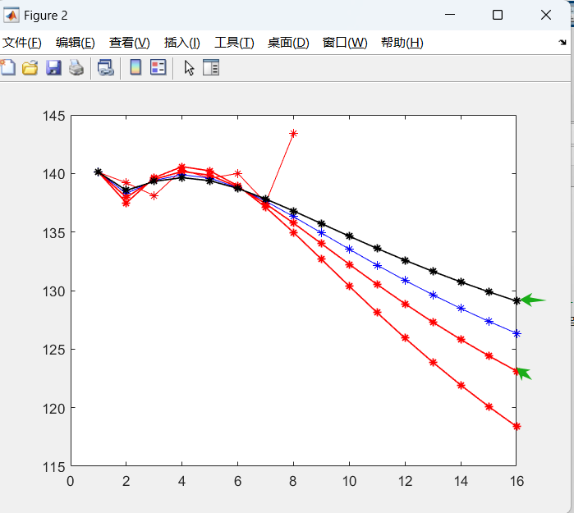
山西 |  |  |  | 内蒙古 |  |  |  |  |  | 辽宁
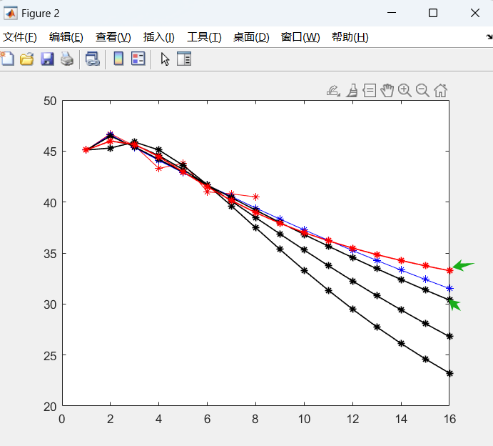
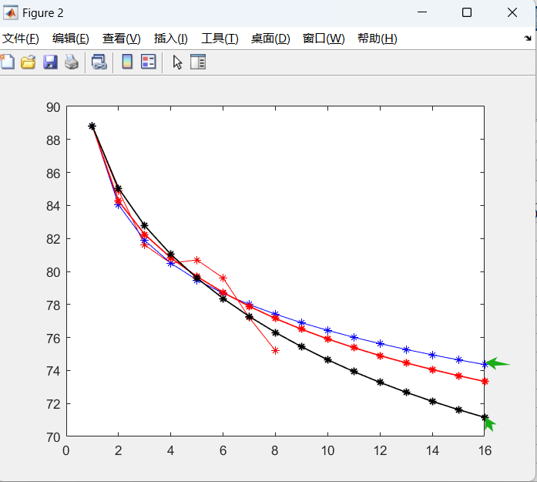

吉林 |  |  |  | 黑龙江 |  |  |  |  |  | 上海
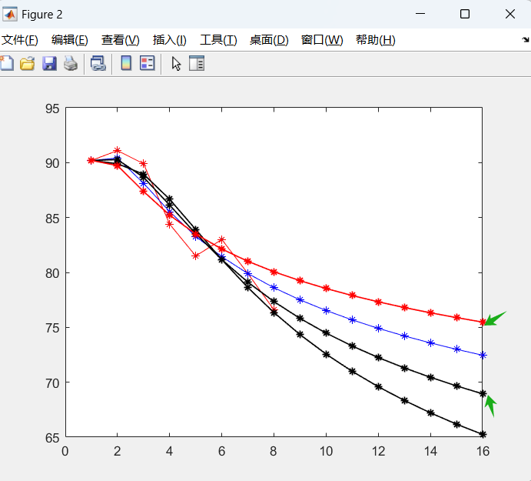
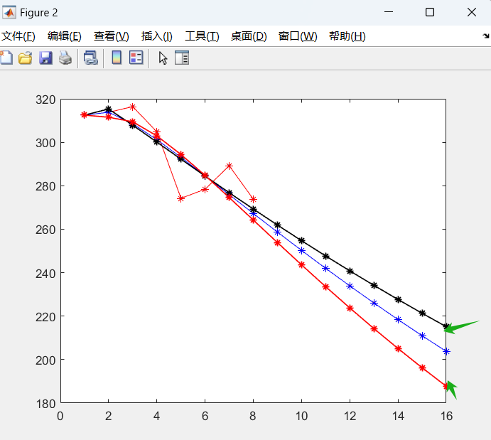
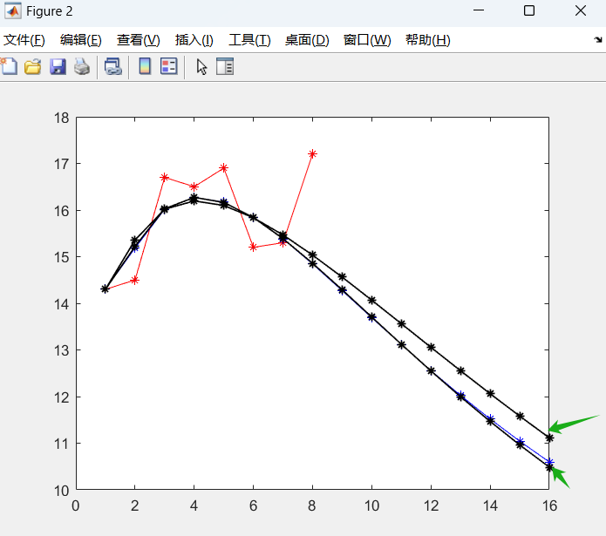

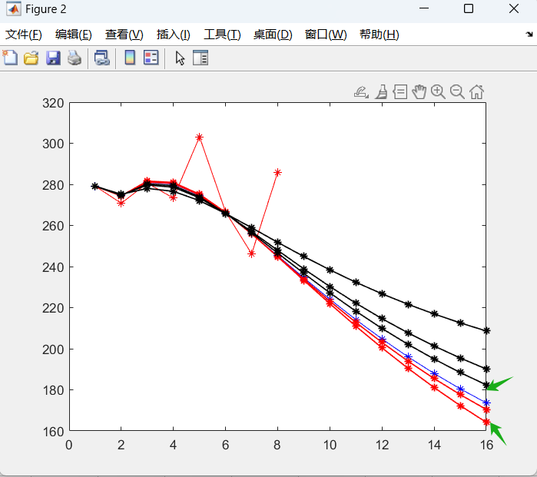
江苏 |  |  |  | 浙江 |  |  |  |  |  | 安徽
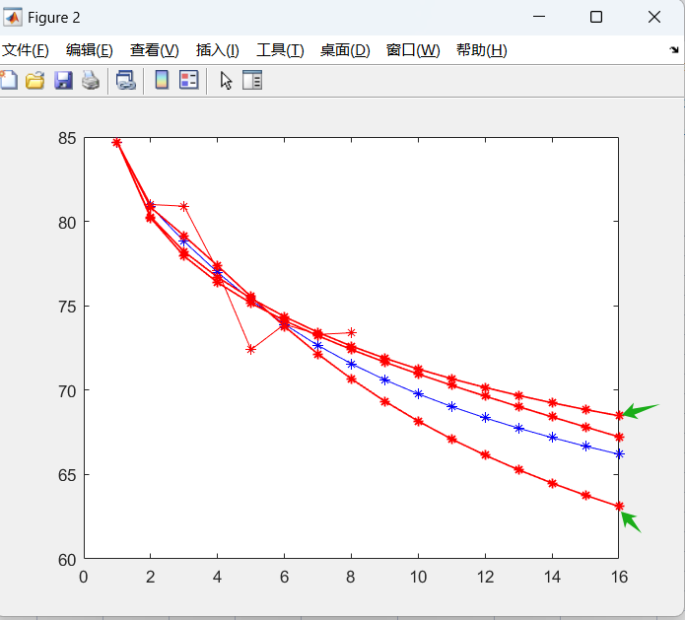
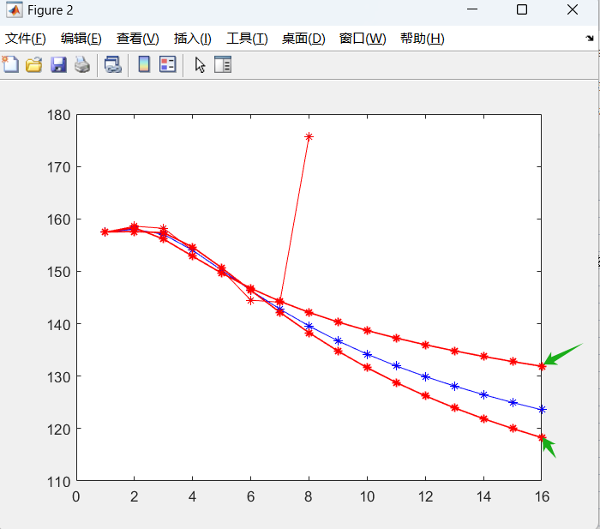

福建 |  |  |  | 江西 |  |  |  |  |  | 山东
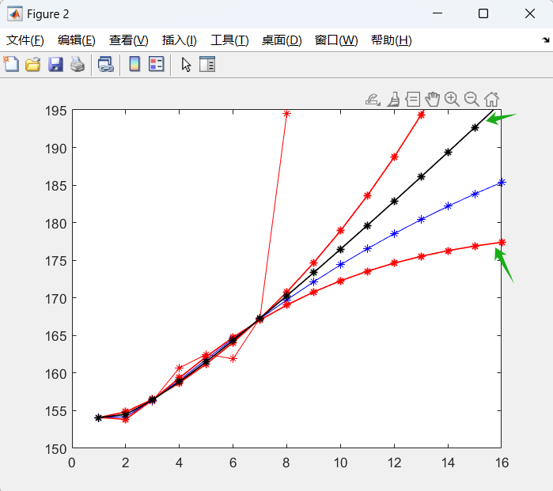
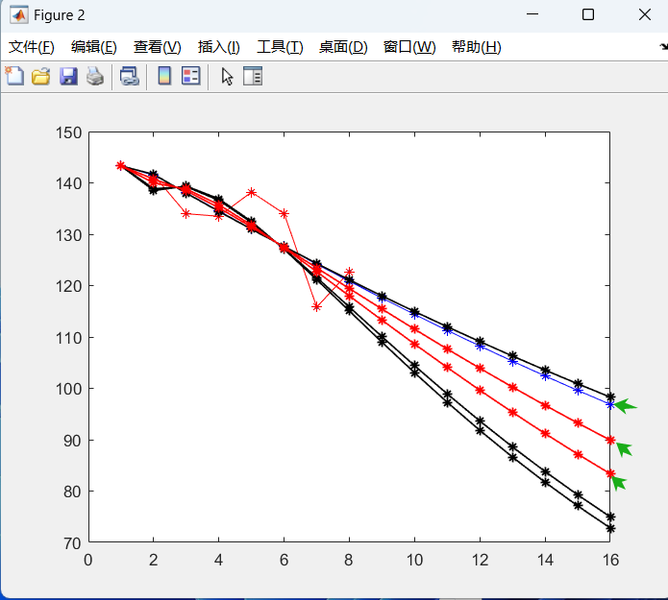
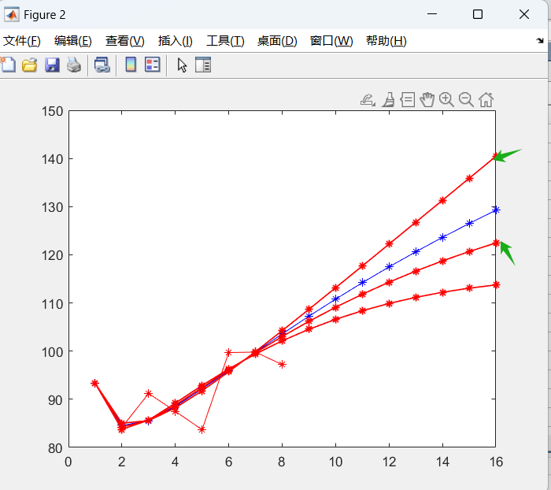

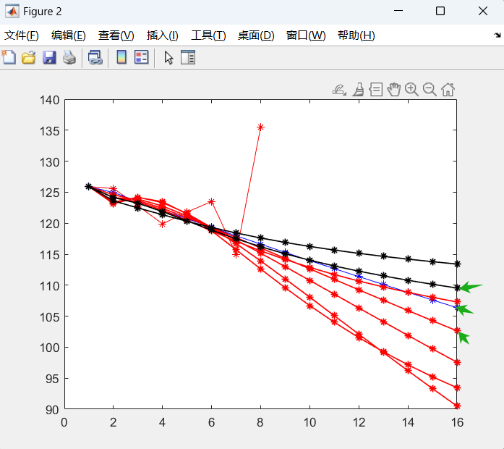
河南 |  |  |  | 湖北 |  |  |  |  |  | 湖南
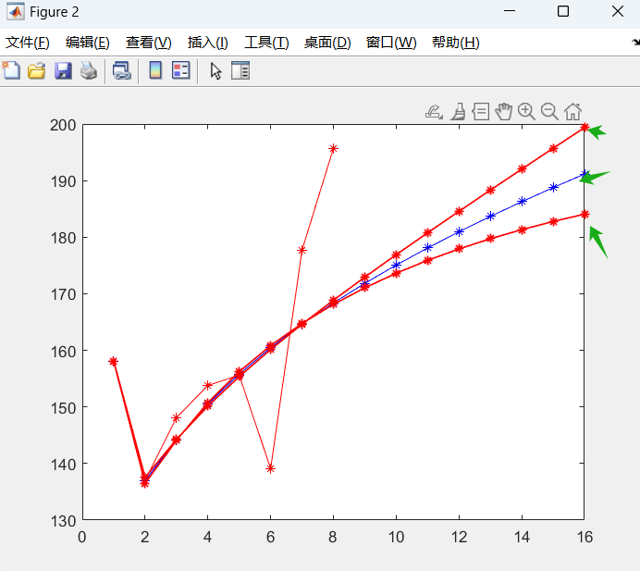
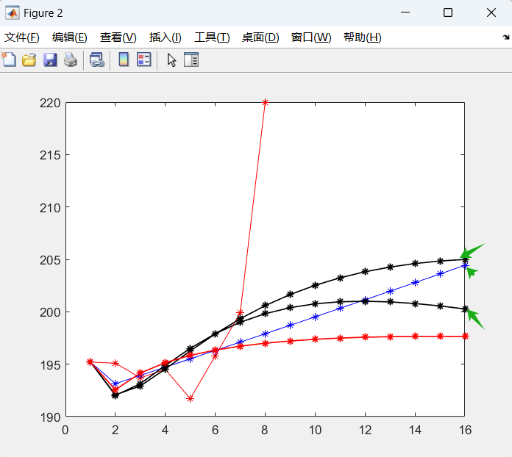

广东 |  |  |  | 广西 |  |  |  |  |  | 海南
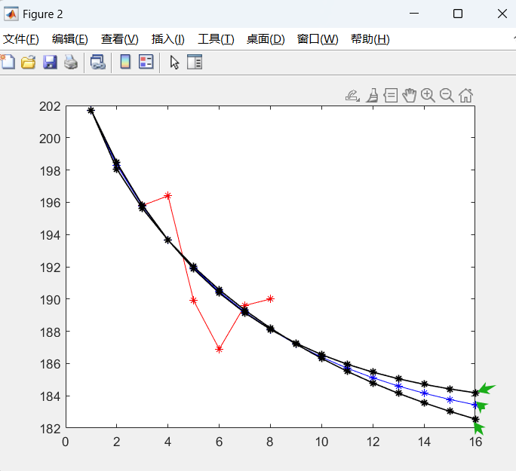
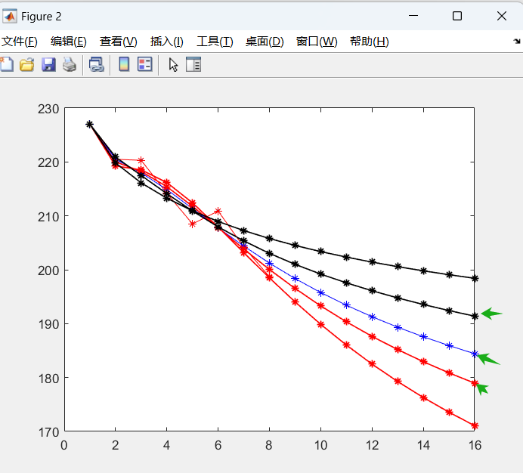
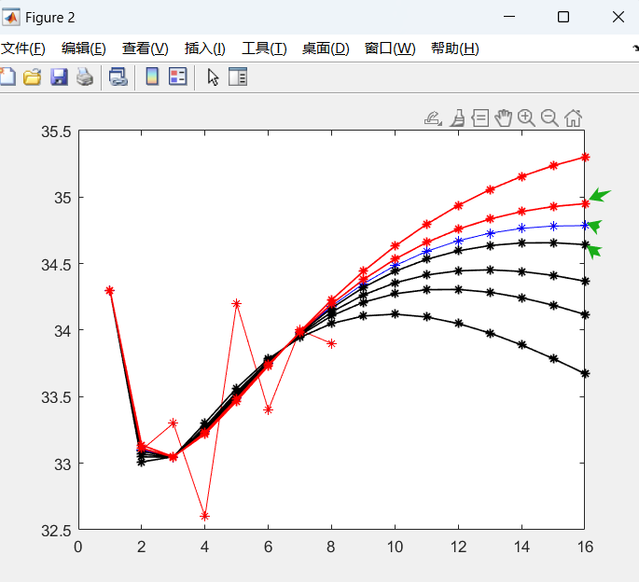

重庆 |  |  |  | 四川 |  |  |  |  |  | 贵州
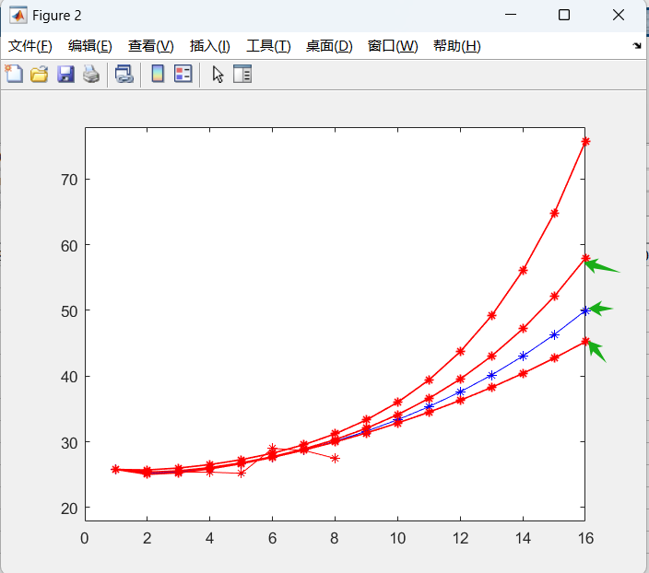
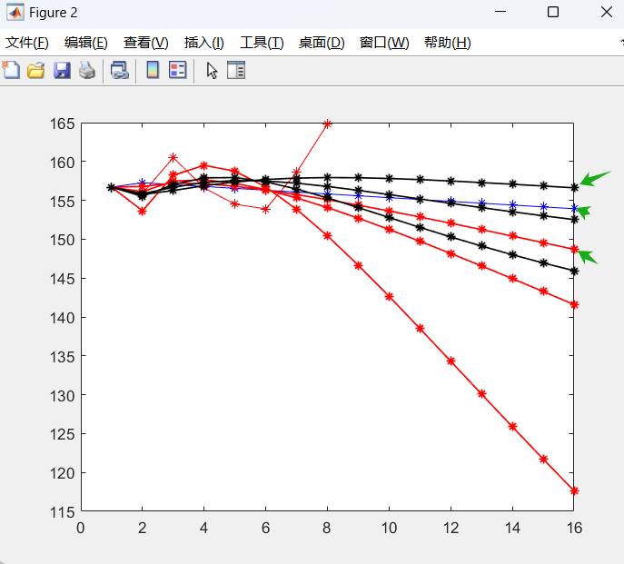
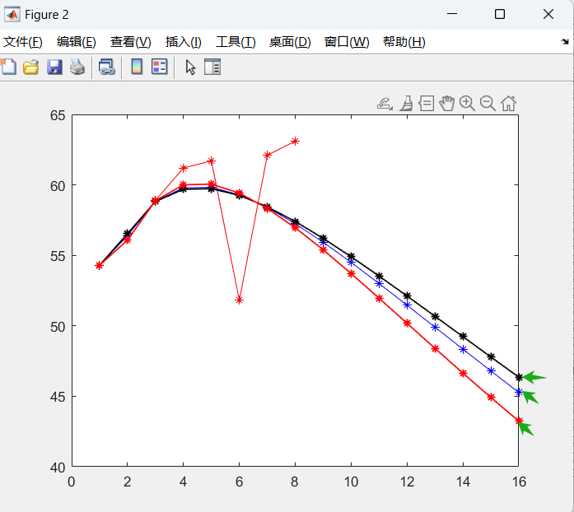

云南 |  |  |  | 陕西 |  |  |  |  |  | 甘肃
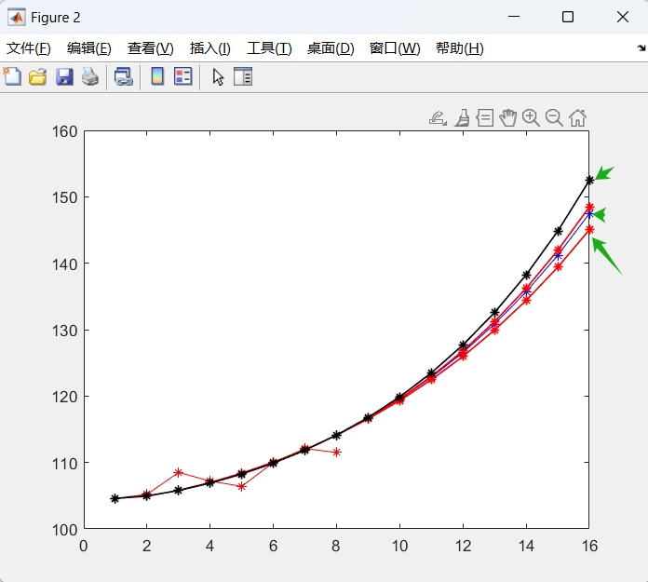
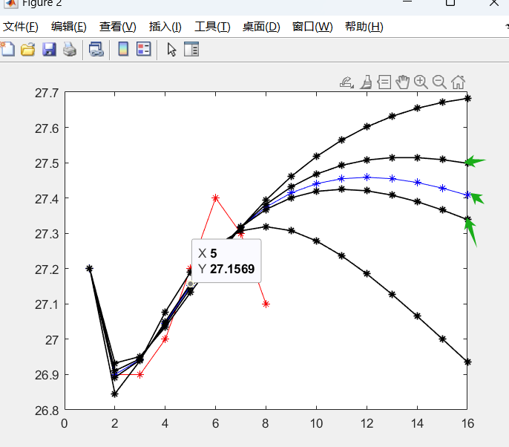
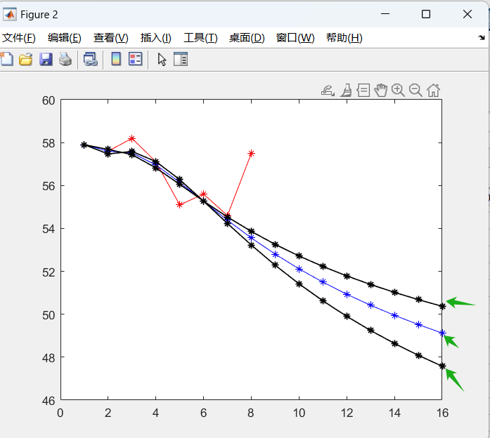

青海 |  |  |  | 宁夏 |  |  |  |  |  | 新疆

北京8省 （农业用水) (2)
水（已处理） | 2015 | 2016 | 2017 | 2018 | 2019 | 2020 | 2021 | 2022 | 2023 | 2024 | 2025 | 2026 | 2027 | 2028 | 2029 | 2030
北京 | 6.4 | 6 | 5.1 | 4.2 | 3.7 | 3.2 | 2.8 | 2.6 |  |  |  |  |  |  |  |  | 差值 | 最小值 | 绝对值差 |  |  |  |  |  |  |  | 求和 | mape
缓解情景 | 6.4 | 5.916450589 | 5.025844695 | 4.2440075401 | 3.6460467943 | 3.2025611324 | 2.8717455649 | 2.6197857347 | 2.4227726384 | 2.2645490531 | 2.1343107331 | 2.0247828845 | 1.930985113 | 1.8494323464 | 1.7776261777 | 1.7137312496 | 4.6862687504 | 1.2261988296 | 0 | 0.013924901838 | 0.014540255877 | 0.010477985749 | 0.014581947489 | 0.00080035387768 | 0.02562341604 | 0.0076098979555 | 0.087558758826 | 0.010944844853 | 0.011421265839 | 0.0076098979555 | 1.1421265839
自然情景 | 6.4 | 5.9047235305 | 5.0699386617 | 4.2882383589 | 3.6574651648 | 3.1712262839 | 2.8 | 2.51462265 | 2.2918816506 | 2.1146814358 | 1.9708307175 | 1.8517327048 | 1.7513223802 | 1.6652875333 | 1.5905236896 | 1.5247610595 | 4.8752389405 |  | 0 | 0.016103653374 | 0.005981350416 | 0.020791282305 | 0.01166601462 | 0.0089845954173 | 1.8464118933E-13 | 0.032589439993 | 0.096116336125 | 0.012014542016 | 0.0090752708761 | 0.032589439993 | 0.90752708761
挑战情景 | 6.4 | 5.8787532708 | 5.1120024673 | 4.3457189361 | 3.686522706 | 3.1497393217 | 2.7221858755 | 2.3839950256 | 2.1161152654 | 1.9025435106 | 1.7305999392 | 1.5905316361 | 1.4749522893 | 1.3783087303 | 1.2964345746 | 1.2261988296 | 5.1738011704 |  | 0 | 0.020533853712 | 0.002367379196 | 0.033981071925 | 0.0036848728137 | 0.015848972544 | 0.02779075876 | 0.085899558099 | 0.19010646705 | 0.023763308381 | 0.014886701279 | 0.085899558099 | 1.4886701279
吉林 | 90.2 | 91.1 | 89.9 | 84.4 | 81.5 | 83 | 79.9 | 76.6 |  |  |  |  |  |  |  |  |  |  | 绝对值差 |  |  |  |  |  |  |  | 求和 | mape |  |  | 0
缓解情景 | 90.2 | 89.735933374 | 87.378724125 | 85.219941154 | 83.502462279 | 82.1334605 | 81.011387303 | 80.065763703 | 79.250516208 | 78.53499162 | 77.898049446 | 77.324566664 | 76.803370699 | 76.325979571 | 75.885804749 | 75.47762823 | 14.72237177 | 68.946682221 | 0 | 0.014973288984 | 0.028045337876 | 0.0097149425826 | 0.024570089311 | 0.010440234944 | 0.013909728448 | 0.045244956952 | 0.1468985791 | 0.018362322387 | 0.014521946021 | 0.045244956952 | 1.4521946021
自然情景 | 90.2 | 90.417675873 | 88.124789277 | 85.537140489 | 83.289225231 | 81.434318063 | 79.9 | 78.608804896 | 77.501089992 | 76.534219742 | 75.677952908 | 74.910503694 | 74.215811813 | 73.581751065 | 72.998960069 | 72.460068064 | 17.739931936 |  | 0 | 0.0076036889744 | 0.020316281119 | 0.013343596268 | 0.021427215222 | 0.019062656402 | 1.2279259289E-15 | 0.025089436525 | 0.10684287451 | 0.013355359314 | 0.011679062569 | 0.025089436525 | 1.1679062569
挑战情景 | 90.2 | 90.278754182 | 88.666119376 | 86.131219511 | 83.52878421 | 81.167713076 | 79.112932468 | 77.342524417 | 75.8118268 | 74.476480377 | 73.299112169 | 72.250064083 | 71.306288168 | 70.449924484 | 69.667047211 | 68.946682221 | 21.253317779 |  | 0 | 0.0090828016815 | 0.014001515734 | 0.020239389594 | 0.024358303297 | 0.022500181346 | 0.0098506574668 | 0.0094458174043 | 0.10947866652 | 0.013684833315 | 0.014290407017 | 0.0094458174043 | 1.4290407017
江苏 | 279.1 | 270.8 | 280.6 | 273.3 | 303.1 | 266.6 | 246.2 | 285.8 |  |  |  |  |  |  |  |  |  |  | 绝对值差 |  |  |  |  |  |  |  | 求和 | mape |  |  | 0
缓解情景 | 279.1 | 274.65142529 | 280.2489411 | 279.41415696 | 273.96385573 | 265.85565539 | 256.42826898 | 246.53153974 | 236.68531507 | 227.19419645 | 218.22425359 | 209.85347297 | 202.10482216 | 194.96788206 | 188.41294331 | 182.40011827 | 96.699881727 | 164.17625602 | 0 | 0.014222397678 | 0.0012511008558 | 0.022371595152 | 0.09612716684 | 0.0027919902699 | 0.041544553108 | 0.1373983914 | 0.3157071953 | 0.039463399413 | 0.025472686272 | 0.1373983914 | 2.5472686272
自然情景 | 279.1 | 274.40075957 | 280.87366021 | 280.22798754 | 274.58518613 | 266.02570733 | 255.95316685 | 245.26610723 | 234.52696264 | 224.07818703 | 214.11851315 | 204.75299556 | 196.02608983 | 187.94366426 | 180.48769995 | 173.62610419 | 105.47389581 |  | 0 | 0.013110289023 | 0.00097648970745 | 0.024794690493 | 0.10408239361 | 0.0021601672175 | 0.038034678807 | 0.16441666171 | 0.34757537057 | 0.043446921321 | 0.026165529836 | 0.16441666171 | 2.6165529836
挑战情景 | 279.1 | 274.44369976 | 281.58465285 | 280.93965441 | 275.17554236 | 266.39855328 | 255.96334466 | 244.73544271 | 233.27097269 | 221.92647365 | 210.92695644 | 200.40936562 | 190.45112366 | 181.08931144 | 172.33378443 | 164.17625602 | 114.92374398 |  | 0 | 0.013278752464 | 0.0035056788395 | 0.027262281971 | 0.10169688332 | 0.00075724529443 | 0.038145043413 | 0.16742858504 | 0.35207447034 | 0.044009308793 | 0.026377983614 | 0.16742858504 | 2.6377983614
山东 | 143.3 | 141.5 | 134 | 133.5 | 138.2 | 134 | 115.8 | 122.7 |  |  |  |  |  |  |  |  |  |  | 绝对值差 |  |  |  |  |  |  |  | 求和 | mape |  |  | 0
缓解情景 | 143.3 | 141.5 | 138.07465909 | 134.55835858 | 131.04776918 | 127.58008637 | 124.17275452 | 120.8347317 | 117.57072883 | 114.38310488 | 111.27282048 | 108.23996138 | 105.28404546 | 102.40421256 | 99.59934693 | 96.86815893 | 46.43184107 | 83.348759918 | 0 | 5.5839118174E-13 | 0.030407903687 | 0.0079277795996 | 0.051752755567 | 0.047909803236 | 0.072303579648 | 0.01520186061 | 0.22550368235 | 0.028187960294 | 0.030043117391 | 0.01520186061 | 3.0043117391
自然情景 | 143.3 | 140.73740699 | 138.44541242 | 135.14694508 | 131.40668874 | 127.46592812 | 123.44780927 | 119.42240831 | 115.43239609 | 111.50485303 | 107.65734498 | 103.90131745 | 100.2441174 | 96.690260756 | 93.242260618 | 89.901187279 | 53.398812721 |  | 0 | 0.0053893498594 | 0.032195715365 | 0.012239634158 | 0.051838434996 | 0.051215452704 | 0.061590075016 | 0.027124582817 | 0.24159324491 | 0.030199155614 | 0.0306383803 | 0.027124582817 | 3.06383803
挑战情景 | 143.3 | 139.97553026 | 138.79560968 | 135.73975484 | 131.77401093 | 127.34977106 | 122.70665179 | 117.98423719 | 113.26883611 | 108.61579314 | 104.06126208 | 99.628917154 | 95.334016873 | 91.185986169 | 87.190122533 | 83.348759918 | 59.951240082 |  | 0 | 0.010832015274 | 0.034638993075 | 0.016572737452 | 0.048901537136 | 0.052172600484 | 0.055947949415 | 0.039488089986 | 0.25855392282 | 0.032319240353 | 0.031295118977 | 0.039488089986 | 3.1295118977
河南 | 125.9 | 125.6 | 122.8 | 119.9 | 121.8 | 123.5 | 115 | 135.5 |  |  |  |  |  |  |  |  |  |  | 绝对值差 |  |  |  |  |  |  |  | 求和 | mape |  |  | 0
缓解情景 | 125.9 | 124.14346415 | 123.20653783 | 121.87397213 | 120.36984176 | 118.87624349 | 117.47928824 | 116.20768088 | 115.0622672 | 114.03236384 | 113.10379175 | 112.26246825 | 111.49579517 | 110.79302217 | 110.14517397 | 109.54482167 | 16.355178333 | 102.6328799 | 0 | 0.011596623036 | 0.0033105686106 | 0.016463487361 | 0.011741857478 | 0.037439324003 | 0.021559028136 | 0.14237873892 | 0.24448962754 | 0.030561203443 | 0.014587269803 | 0.14237873892 | 1.4587269803
自然情景 | 125.9 | 124.94753525 | 123.51983134 | 122.10844099 | 120.71317779 | 119.33385746 | 117.97029783 | 116.62231882 | 115.28974239 | 113.97239255 | 112.67009532 | 111.38267868 | 110.10997262 | 108.85180904 | 107.60802178 | 106.37844656 | 19.521553441 |  | 0 | 0.0052557317913 | 0.0058424768292 | 0.018120694288 | 0.0090290241816 | 0.035046048052 | 0.025283587235 | 0.16244779206 | 0.26102535444 | 0.032628169305 | 0.014082508911 | 0.16244779206 | 1.4082508911
挑战情景 | 125.9 | 124.59114312 | 123.68060488 | 122.38246154 | 120.90046841 | 119.31899829 | 117.68090831 | 116.01087952 | 114.3243663 | 112.63163435 | 110.93980385 | 109.25397537 | 107.57789253 | 105.91435329 | 104.2654763 | 102.6328799 | 23.267120102 |  | 0 | 0.0080742439319 | 0.0071292591231 | 0.020329974933 | 0.0074518094027 | 0.035036173314 | 0.022725282186 | 0.16711312788 | 0.26785987077 | 0.033482483847 | 0.014392391842 | 0.16711312788 | 1.4392391842
贵州 | 54.3 | 56.4 | 58.9 | 61.2 | 61.7 | 51.8 | 62.1 | 63.1 |  |  |  |  |  |  |  |  |  |  | 绝对值差 |  |  |  |  |  |  |  | 求和 | mape |  |  | 0
缓解情景 | 54.3 | 56.545554442 | 58.823396448 | 59.68822124 | 59.729748906 | 59.25635324 | 58.444235118 | 57.403129957 | 56.205801619 | 54.902735952 | 53.530142133 | 52.114630743 | 50.676109333 | 49.229659764 | 47.786802875 | 46.356378118 | 7.9436218822 | 43.23020558 | 0 | 0.0025807525231 | 0.0013005696456 | 0.024702267316 | 0.031932756784 | 0.14394504324 | 0.058868999717 | 0.090283201942 | 0.35361359117 | 0.044201698897 | 0.037618627033 | 0.090283201942 | 3.7618627033
自然情景 | 54.3 | 56.4 | 58.848764596 | 59.788773384 | 59.827536578 | 59.299015214 | 58.398051747 | 57.247378011 | 55.928870766 | 54.499469413 | 52.999979933 | 51.460285213 | 49.902602443 | 48.343612879 | 46.795906818 | 45.26899467 | 9.0310053296 |  | 0 | 5.2776553694E-15 | 0.00087100383173 | 0.023643301579 | 0.031348925061 | 0.12655208773 | 0.063341546791 | 0.10195649599 | 0.34771336098 | 0.043464170123 | 0.035108123571 | 0.10195649599 | 3.5108123571
挑战情景 | 54.3 | 56.082950395 | 58.884137266 | 60.003904558 | 60.053169606 | 59.417472861 | 58.334254584 | 56.957296139 | 55.390557151 | 53.706548807 | 51.95695459 | 50.179131145 | 48.40028325 | 46.640253565 | 44.913448721 | 43.23020558 | 11.06979442 |  | 0 | 0.0056214468976 | 0.00026955084509 | 0.020005351742 | 0.027526294547 | 0.12845867396 | 0.064484093273 | 0.10730105159 | 0.35366646286 | 0.044208307857 | 0.035195058752 | 0.10730105159 | 3.5195058752
陕西（已互换） | 27.2 | 26.9 | 26.9 | 27 | 27.2 | 27.4 | 27.3 | 27.1 |  |  |  |  |  |  |  |  |  |  | 绝对值差 |  |  |  |  |  |  |  | 求和 | mape |  |  | 0
缓解情景 | 27.2 | 26.910619347 | 26.944804326 | 27.041175614 | 27.144723226 | 27.238748506 | 27.318139272 | 27.382064083 | 27.431389014 | 27.467622973 | 27.492451958 | 27.507527639 | 27.514374324 | 27.514353585 | 27.50865747 | 27.498315678 | -0.29831567823 | 26.891942588 | 0 | 0.00039477124599 | 0.0016655883278 | 0.0015250227331 | 0.0020322343466 | 0.0058850910154 | 0.00066444220665 | 0.010408268747 | 0.022575418623 | 0.0028219273278 | 0.0017381642679 | 0.010408268747 | 0.17381642679
自然情景 | 27.2 | 26.9 | 26.94265664 | 27.045673181 | 27.151487714 | 27.243671385 | 27.317947567 | 27.37435112 | 27.414501924 | 27.440521187 | 27.454573297 | 27.458672994 | 27.45461271 | 27.443946032 | 27.427997152 | 27.40788158 | -0.20788157955 |  | 0 | 1.3373527046E-13 | 0.0015831118713 | 0.0016890234897 | 0.001787171868 | 0.0057391996105 | 0.00065698350232 | 0.010019373226 | 0.021474863568 | 0.002684357946 | 0.0016364986203 | 0.010019373226 | 0.16364986203
挑战情景 | 27.2 | 26.891942588 | 26.941418284 | 27.0495288 | 27.156858976 | 27.247314981 | 27.317354107 | 27.367733437 | 27.400681684 | 27.418801354 | 27.424622909 | 27.420431021 | 27.408210989 | 27.389649027 | 27.366155776 | 27.338898382 | -0.13889838229 |  | 0 | 0.00029953205493 | 0.0015372754356 | 0.0018313021882 | 0.0015889009296 | 0.0056044215677 | 0.00063526395507 | 0.0097804487095 | 0.02127714484 | 0.0026596431051 | 0.0016423851616 | 0.0097804487095 | 0.16423851616
青海 | 96.2 | 94.7 | 92.3 | 89.2 | 86.5 | 83.7 | 82.6 | 82.3 |  |  |  |  |  |  |  |  |  |  | 绝对值差 |  |  |  |  |  |  |  | 求和 | mape |  |  | 0
缓解情景 | 96.2 | 94.140234211 | 91.242913634 | 88.575287766 | 86.393523402 | 84.630731767 | 83.181249124 | 81.961487034 | 80.913001461 | 79.995649824 | 79.181407731 | 78.450178201 | 77.787138048 | 77.18106709 | 76.623277242 | 76.106907848 | 20.093092152 | 69.210075566 | 0 | 0.0059109375804 | 0.011452723353 | 0.0070035003756 | 0.0012309433272 | 0.011119853846 | 0.0070369143306 | 0.0041131587578 | 0.047868031571 | 0.0059835039464 | 0.0062506961161 | 0.0041131587578 | 0.62506961161
自然情景 | 96.2 | 94.238191761 | 91.900217841 | 89.13512922 | 86.5 | 84.179624418 | 82.186963599 | 80.479484892 | 79.005393712 | 77.718740856 | 76.582634197 | 75.568507943 | 74.654448239 | 73.82358107 | 73.062780856 | 72.361704915 | 23.838295085 |  | 0 | 0.0049055352681 | 0.0043815146137 | 0.00073238011982 | 3.3555922339E-14 | 0.0056672606711 | 0.0049654989026 | 0.022211835996 | 0.042864025571 | 0.0053580031964 | 0.0029503127965 | 0.022211835996 | 0.29503127965
挑战情景 | 96.2 | 93.971885053 | 92.182107732 | 89.585954081 | 86.784032332 | 84.112690332 | 81.698258836 | 79.563509682 | 77.688243092 | 76.038464973 | 74.579102448 | 73.278820364 | 72.111290544 | 71.055005965 | 70.092598933 | 69.210075566 | 26.989924434 |  | 0 | 0.00772632553 | 0.0012828290414 | 0.0043299884613 | 0.0032836107727 | 0.0049024967077 | 0.010971827214 | 0.034002333911 | 0.066499411638 | 0.0083124264548 | 0.0046424396753 | 0.034002333911 | 0.46424396753

 | 北京 | 缓解情景 | 自然情景 | 挑战情景
2015 | 6.4 | 6.4 | 6.4 | 6.4
2016 | 6 | 5.916450589 | 5.9047235305 | 5.8787532708
2017 | 5.1 | 5.025844695 | 5.0699386617 | 5.1120024673
2018 | 4.2 | 4.2440075401 | 4.2882383589 | 4.3457189361
2019 | 3.7 | 3.6460467943 | 3.6574651648 | 3.686522706
2020 | 3.2 | 3.2025611324 | 3.1712262839 | 3.1497393217
2021 | 2.8 | 2.8717455649 | 2.8 | 2.7221858755
2022 | 2.6 | 2.6197857347 | 2.51462265 | 2.3839950256
2023 |  | 2.4227726384 | 2.2918816506 | 2.1161152654
2024 |  | 2.2645490531 | 2.1146814358 | 1.9025435106
2025 |  | 2.1343107331 | 1.9708307175 | 1.7305999392
2026 |  | 2.0247828845 | 1.8517327048 | 1.5905316361
2027 |  | 1.930985113 | 1.7513223802 | 1.4749522893
2028 |  | 1.8494323464 | 1.6652875333 | 1.3783087303
2029 |  | 1.7776261777 | 1.5905236896 | 1.2964345746
2030 |  | 1.7137312496 | 1.5247610595 | 1.2261988296
 | 吉林 | 缓解情景 | 自然情景 | 挑战情景
2015 | 90.2 | 90.2 | 90.2 | 90.2
2016 | 91.1 | 89.735933374 | 90.417675873 | 90.278754182
2017 | 89.9 | 87.378724125 | 88.124789277 | 88.666119376
2018 | 84.4 | 85.219941154 | 85.537140489 | 86.131219511
2019 | 81.5 | 83.502462279 | 83.289225231 | 83.52878421
2020 | 83 | 82.1334605 | 81.434318063 | 81.167713076
2021 | 79.9 | 81.011387303 | 79.9 | 79.112932468
2022 | 76.6 | 80.065763703 | 78.608804896 | 77.342524417
2023 |  | 79.250516208 | 77.501089992 | 75.8118268
2024 |  | 78.53499162 | 76.534219742 | 74.476480377
2025 |  | 77.898049446 | 75.677952908 | 73.299112169
2026 |  | 77.324566664 | 74.910503694 | 72.250064083
2027 |  | 76.803370699 | 74.215811813 | 71.306288168
2028 |  | 76.325979571 | 73.581751065 | 70.449924484
2029 |  | 75.885804749 | 72.998960069 | 69.667047211
2030 |  | 75.47762823 | 72.460068064 | 68.946682221
 | 江苏 | 缓解情景 | 自然情景 | 挑战情景
2015 | 279.1 | 279.1 | 279.1 | 279.1
2016 | 270.8 | 274.65142529 | 274.40075957 | 274.44369976
2017 | 280.6 | 280.2489411 | 280.87366021 | 281.58465285
2018 | 273.3 | 279.41415696 | 280.22798754 | 280.93965441
2019 | 303.1 | 273.96385573 | 274.58518613 | 275.17554236
2020 | 266.6 | 265.85565539 | 266.02570733 | 266.39855328
2021 | 246.2 | 256.42826898 | 255.95316685 | 255.96334466
2022 | 285.8 | 246.53153974 | 245.26610723 | 244.73544271
2023 |  | 236.68531507 | 234.52696264 | 233.27097269
2024 |  | 227.19419645 | 224.07818703 | 221.92647365
2025 |  | 218.22425359 | 214.11851315 | 210.92695644
2026 |  | 209.85347297 | 204.75299556 | 200.40936562
2027 |  | 202.10482216 | 196.02608983 | 190.45112366
2028 |  | 194.96788206 | 187.94366426 | 181.08931144
2029 |  | 188.41294331 | 180.48769995 | 172.33378443
2030 |  | 182.40011827 | 173.62610419 | 164.17625602
 | 山东 | 缓解情景 | 自然情景 | 挑战情景
2015 | 143.3 | 143.3 | 143.3 | 143.3
2016 | 141.5 | 141.5 | 140.73740699 | 139.97553026
2017 | 134 | 138.07465909 | 138.44541242 | 138.79560968
2018 | 133.5 | 134.55835858 | 135.14694508 | 135.73975484
2019 | 138.2 | 131.04776918 | 131.40668874 | 131.77401093
2020 | 134 | 127.58008637 | 127.46592812 | 127.34977106
2021 | 115.8 | 124.17275452 | 123.44780927 | 122.70665179
2022 | 122.7 | 120.8347317 | 119.42240831 | 117.98423719
2023 |  | 117.57072883 | 115.43239609 | 113.26883611
2024 |  | 114.38310488 | 111.50485303 | 108.61579314
2025 |  | 111.27282048 | 107.65734498 | 104.06126208
2026 |  | 108.23996138 | 103.90131745 | 99.628917154
2027 |  | 105.28404546 | 100.2441174 | 95.334016873
2028 |  | 102.40421256 | 96.690260756 | 91.185986169
2029 |  | 99.59934693 | 93.242260618 | 87.190122533
2030 |  | 96.86815893 | 89.901187279 | 83.348759918

 | 青海 | 缓解情景 | 自然情景 | 挑战情景
2015 | 96.2 | 96.2 | 96.2 | 96.2
2016 | 94.7 | 94.140234211 | 94.238191761 | 93.971885053
2017 | 92.3 | 91.242913634 | 91.900217841 | 92.182107732
2018 | 89.2 | 88.575287766 | 89.13512922 | 89.585954081
2019 | 86.5 | 86.393523402 | 86.5 | 86.784032332
2020 | 83.7 | 84.630731767 | 84.179624418 | 84.112690332
2021 | 82.6 | 83.181249124 | 82.186963599 | 81.698258836
2022 | 82.3 | 81.961487034 | 80.479484892 | 79.563509682
2023 |  | 80.913001461 | 79.005393712 | 77.688243092
2024 |  | 79.995649824 | 77.718740856 | 76.038464973
2025 |  | 79.181407731 | 76.582634197 | 74.579102448
2026 |  | 78.450178201 | 75.568507943 | 73.278820364
2027 |  | 77.787138048 | 74.654448239 | 72.111290544
2028 |  | 77.18106709 | 73.82358107 | 71.055005965
2029 |  | 76.623277242 | 73.062780856 | 70.092598933
2030 |  | 76.106907848 | 72.361704915 | 69.210075566
 | 贵州 | 缓解情景 | 自然情景 | 挑战情景
2015 | 54.3 | 54.3 | 54.3 | 54.3
2016 | 56.4 | 56.545554442 | 56.4 | 56.082950395
2017 | 58.9 | 58.823396448 | 58.848764596 | 58.884137266
2018 | 61.2 | 59.68822124 | 59.788773384 | 60.003904558
2019 | 61.7 | 59.729748906 | 59.827536578 | 60.053169606
2020 | 51.8 | 59.25635324 | 59.299015214 | 59.417472861
2021 | 62.1 | 58.444235118 | 58.398051747 | 58.334254584
2022 | 63.1 | 57.403129957 | 57.247378011 | 56.957296139
2023 |  | 56.205801619 | 55.928870766 | 55.390557151
2024 |  | 54.902735952 | 54.499469413 | 53.706548807
2025 |  | 53.530142133 | 52.999979933 | 51.95695459
2026 |  | 52.114630743 | 51.460285213 | 50.179131145
2027 |  | 50.676109333 | 49.902602443 | 48.40028325
2028 |  | 49.229659764 | 48.343612879 | 46.640253565
2029 |  | 47.786802875 | 46.795906818 | 44.913448721
2030 |  | 46.356378118 | 45.26899467 | 43.23020558
 | 陕西（已互换） | 缓解情景 | 自然情景 | 挑战情景
2015 | 27.2 | 27.2 | 27.2 | 27.2
2016 | 26.9 | 26.910619347 | 26.9 | 26.891942588
2017 | 26.9 | 26.944804326 | 26.94265664 | 26.941418284
2018 | 27 | 27.041175614 | 27.045673181 | 27.0495288
2019 | 27.2 | 27.144723226 | 27.151487714 | 27.156858976
2020 | 27.4 | 27.238748506 | 27.243671385 | 27.247314981
2021 | 27.3 | 27.318139272 | 27.317947567 | 27.317354107
2022 | 27.1 | 27.382064083 | 27.37435112 | 27.367733437
2023 |  | 27.431389014 | 27.414501924 | 27.400681684
2024 |  | 27.467622973 | 27.440521187 | 27.418801354
2025 |  | 27.492451958 | 27.454573297 | 27.424622909
2026 |  | 27.507527639 | 27.458672994 | 27.420431021
2027 |  | 27.514374324 | 27.45461271 | 27.408210989
2028 |  | 27.514353585 | 27.443946032 | 27.389649027
2029 |  | 27.50865747 | 27.427997152 | 27.366155776
2030 |  | 27.498315678 | 27.40788158 | 27.338898382
 | 河南 | 缓解情景 | 自然情景 | 挑战情景
2015 | 125.9 | 125.9 | 125.9 | 125.9
2016 | 125.6 | 124.14346415 | 124.94753525 | 124.59114312
2017 | 122.8 | 123.20653783 | 123.51983134 | 123.68060488
2018 | 119.9 | 121.87397213 | 122.10844099 | 122.38246154
2019 | 121.8 | 120.36984176 | 120.71317779 | 120.90046841
2020 | 123.5 | 118.87624349 | 119.33385746 | 119.31899829
2021 | 115 | 117.47928824 | 117.97029783 | 117.68090831
2022 | 135.5 | 116.20768088 | 116.62231882 | 116.01087952
2023 |  | 115.0622672 | 115.28974239 | 114.3243663
2024 |  | 114.03236384 | 113.97239255 | 112.63163435
2025 |  | 113.10379175 | 112.67009532 | 110.93980385
2026 |  | 112.26246825 | 111.38267868 | 109.25397537
2027 |  | 111.49579517 | 110.10997262 | 107.57789253
2028 |  | 110.79302217 | 108.85180904 | 105.91435329
2029 |  | 110.14517397 | 107.60802178 | 104.2654763
2030 |  | 109.54482167 | 106.37844656 | 102.6328799

农业用水

农业用水数据用这个里面的，已经经过处理的

内蒙古10省 (已处理)
温差预测 | 2015 | 2016 | 2017 | 2018 | 2019 | 2020 | 2021 | 2022 | 2023 | 2024 | 2025 | 2026 | 2027 | 2028 | 2029 | 2030
天津 | 45.8 | 51 | 49.8 | 55.5 | 48.7 | 51.6 | 57.7 | 53.7 |  |  |  |  |  |  |  |  | 差值 | 最小值 | 绝对值差 |  |  |  |  |  |  |  | 求和 | mape
低等 | 45.8 | 48.596974139 | 53.330928733 | 52.656465956 | 50.855121634 | 53.412947458 | 55.604709441 | 56.32648177 | 55.868671571 | 51.961419449 | 50.196330563 | 48.480868558 | 46.655761155 | 44.674366638 | 42.514033326 | 40.158595182 | 5.6414048183 | 37.169492978 | 0 | 0.047118154135 | 0.070902183397 | 0.051234847639 | 0.044253010965 | 0.035134640666 | 0.036313527877 | 0.04891027504 | 0.33386663972 | 0.041733329965 | 0.040708052097 | 0.04891027504 | 4.0708052097
中等 | 45.8 | 48.596974139 | 53.330928733 | 52.656465956 | 50.855121634 | 53.412947458 | 55.604709441 | 56.32648177 | 55.770892047 | 51.599643793 | 49.473869818 | 47.350465933 | 45.085125128 | 42.641485552 | 40.00559734 | 37.169492978 | 8.6305070216 |  |  |  |  |  |  |  |  |  |  |  |  |  | 0
高等 | 45.8 | 48.596974139 | 53.330928733 | 52.656465956 | 50.855121634 | 53.412947458 | 55.604709441 | 56.32648177 | 55.912792442 | 52.185518669 | 50.805648455 | 49.708953239 | 48.746005479 | 47.875767298 | 47.080200969 | 46.348348353 | -0.54834835253 |  |  |  |  |  |  |  |  |  |  |  |  |  | 0
河北 | 71.4 | 77.4 | 60.5 | 78.4 | 57.9 | 59.3 | 77.9 | 67 |  |  |  |  |  |  |  |  |  |  | 绝对值差 |  |  |  |  |  |  |  | 求和 | mape |  |  | 0
低等 | 71.4 | 73.558524482 | 69.788521027 | 63.864832836 | 63.923551315 | 65.878111094 | 71.567581669 | 66.307765739 | 60.962638299 | 64.916274787 | 63.111026221 | 61.067218403 | 58.962859727 | 56.851145338 | 54.757795337 | 52.698163529 | 18.701836471 | 52.698163529 | 0 | 0.049631466641 | 0.15352927318 | 0.18539754035 | 0.10403370146 | 0.11092936078 | 0.081289067144 | 0.010331854648 | 0.6951422642 | 0.086892783025 | 0.097830058507 | 0.010331854648 | 9.7830058507
中等 | 71.4 | 73.558524482 | 69.788521027 | 63.864832836 | 63.923551315 | 65.878111094 | 71.567581669 | 66.307765739 | 67.027570798 | 77.585366622 | 76.283856082 | 73.81903813 | 70.708026553 | 67.20322421 | 63.481840524 | 59.677841464 | 11.722158536 |  |  |  |  |  |  |  |  |  |  |  |  |  | 0
高等 | 71.4 | 73.558524482 | 69.788521027 | 63.864832836 | 63.923551315 | 65.878111094 | 71.567581669 | 66.307765739 | 67.042137167 | 77.715168957 | 76.633861682 | 74.413426929 | 71.54755663 | 68.271802321 | 64.7519598 | 61.115233043 | 10.284766957 |  |  |  |  |  |  |  |  |  |  |  |  |  | 0
内蒙古 | 73 | 90.9 | 74 | 73 | 72 | 73.9 | 76 | 82.7 |  |  |  |  |  |  |  |  |  |  | 绝对值差 |  |  |  |  |  |  |  | 求和 | mape |  |  | 0
低等 | 73 | 79.665207095 | 80.30223968 | 77.718347588 | 74.312121126 | 70.812473604 | 67.443049815 | 64.935137519 | 62.538736221 | 59.681709721 | 57.374117623 | 55.432496734 | 53.762541177 | 52.303691986 | 51.013791772 | 49.862053451 | 23.137946549 | 47.962727509 | 0 | 0.12359508147 | 0.085165401077 | 0.064634898464 | 0.032112793414 | 0.041779788848 | 0.1125914498 | 0.2148109127 | 0.67469032578 | 0.084336290722 | 0.06569705901 | 0.2148109127 | 6.569705901
中等 | 73 | 79.665207095 | 80.30223968 | 77.718347588 | 74.312121126 | 70.812473604 | 67.443049815 | 64.935137519 | 62.4614847 | 59.45974863 | 57.022172153 | 54.959614053 | 53.176875521 | 51.613342419 | 50.226832608 | 48.986372743 | 24.013627257 |  |  |  |  |  |  |  |  |  |  |  |  |  | 0
高等 | 73 | 79.665207095 | 80.30223968 | 77.718347588 | 74.312121126 | 70.812473604 | 67.443049815 | 64.935137519 | 62.372320196 | 59.203053476 | 56.614090054 | 54.410019599 | 52.49484991 | 50.808108559 | 49.307753871 | 47.962727509 | 25.037272491 |  |  |  |  |  |  |  |  |  |  |  |  |  | 0
辽宁 | 64 | 68 | 59 | 70 | 63.8 | 61 | 57 | 57.3 |  |  |  |  |  |  |  |  |  |  | 绝对值差 |  |  |  |  |  |  |  | 求和 | mape |  |  | 0
低等 | 64 | 66.618614697 | 65.612031187 | 65.409324578 | 62.221865637 | 58.815672676 | 59.28455971 | 62.810886003 | 62.934148943 | 60.420206484 | 59.504575984 | 58.876646172 | 58.372793219 | 57.938842218 | 57.549902295 | 57.192438488 | 6.8075615121 | 51.056655175 | 0 | 0.020314489751 | 0.11206832521 | 0.065581077459 | 0.024735648326 | 0.035808644659 | 0.040079994905 | 0.096176021002 | 0.39476420131 | 0.049345525163 | 0.042655454329 | 0.096176021002 | 4.2655454329
中等 | 64 | 66.618614697 | 65.612031187 | 65.409324578 | 62.221865637 | 58.815672676 | 59.28455971 | 62.810886003 | 62.365983672 | 58.87567407 | 57.158479689 | 55.749621931 | 54.476031551 | 53.283614593 | 52.148243899 | 51.056655175 | 12.943344825 |  |  |  |  |  |  |  |  |  |  |  |  |  | 0
高等 | 64 | 66.618614697 | 65.612031187 | 65.409324578 | 62.221865637 | 58.815672676 | 59.28455971 | 62.810886003 | 64.452069189 | 64.361226466 | 65.174996519 | 66.168596346 | 67.244519901 | 68.36285868 | 69.500090729 | 70.640125888 | -6.6401258881 |  |  |  |  |  |  |  |  |  |  |  |  |  | 0
上海 | 37 | 42.8 | 41.9 | 45.5 | 46 | 47.1 | 43.7 | 49.9 |  |  |  |  |  |  |  |  |  |  | 绝对值差 |  |  |  |  |  |  |  | 求和 | mape |  |  | 0
低等 | 37 | 41.740427492 | 43.709138318 | 45.424169398 | 45.938059949 | 45.443366346 | 44.741972854 | 46.4656174 | 46.354378975 | 44.625178565 | 44.322386317 | 44.009218538 | 43.695580384 | 43.388611486 | 43.09345673 | 42.81379553 | -5.8137955302 | 37 | 0 | 0.024756366999 | 0.0431775255 | 0.001666606638 | 0.0013465228443 | 0.035172689053 | 0.023843772414 | 0.06882530261 | 0.19878878606 | 0.024848598257 | 0.018566211921 | 0.06882530261 | 1.8566211921
中等 | 37 | 41.740427492 | 43.709138318 | 45.424169398 | 45.938059949 | 45.443366346 | 44.741972854 | 46.4656174 | 46.158327371 | 44.17272038 | 43.76020432 | 43.360724005 | 42.985961815 | 42.643019162 | 42.335844688 | 42.066224096 | -5.0662240964 |  |  |  |  |  |  |  |  |  |  |  |  |  | 0
高等 | 37 | 41.740427492 | 43.709138318 | 45.424169398 | 45.938059949 | 45.443366346 | 44.741972854 | 46.4656174 | 46.170128873 | 44.194689313 | 43.774800979 | 43.359842333 | 42.961944404 | 42.589033839 | 42.246073231 | 41.935925046 | -4.9359250464 |  |  |  |  |  |  |  |  |  |  |  |  |  | 0
江西 | 40 | 47 | 41 | 45 | 40 | 44 | 44 | 46 |  |  |  |  |  |  |  |  |  |  | 绝对值差 |  |  |  |  |  |  |  | 求和 | mape |  |  | 0
低等 | 40 | 46.176187395 | 43.516540606 | 42.00051027 | 41.445652216 | 43.098927405 | 44.257287624 | 36.380470452 | 35.843117941 | 43.875893544 | 45.638499809 | 47.384362469 | 49.291183093 | 51.414962 | 53.791467827 | 56.453064912 | -16.453064912 | 35.843117941 | 0 | 0.017527927776 | 0.061379039161 | 0.066655327323 | 0.036141305402 | 0.020478922604 | 0.0058474459988 | 0.20912020756 | 0.41715017583 | 0.052143771979 | 0.029718566895 | 0.20912020756 | 2.9718566895
中等 | 40 | 46.176187395 | 43.516540606 | 42.00051027 | 41.445652216 | 43.098927405 | 44.257287624 | 36.380470452 | 36.255453023 | 45.078787924 | 47.712280236 | 50.573105169 | 53.868202532 | 57.682724284 | 62.084295178 | 67.140722868 | -27.140722868 |  |  |  |  |  |  |  |  |  |  |  |  |  | 0
高等 | 40 | 46.176187395 | 43.516540606 | 42.00051027 | 41.445652216 | 43.098927405 | 44.257287624 | 36.380470452 | 36.710781887 | 46.347607649 | 49.775163418 | 53.59174417 | 58.014671711 | 63.138072728 | 69.040319995 | 75.802442214 | -35.802442214 |  |  |  |  |  |  |  |  |  |  |  |  |  | 0
广西 | 37 | 39 | 38 | 40 | 38 | 41 | 41 | 38 |  |  |  |  |  |  |  |  |  |  | 绝对值差 |  |  |  |  |  |  |  | 求和 | mape |  |  | 0
低等 | 37 | 38.889575884 | 38.652502763 | 38.59685709 | 39.262141865 | 40.594468188 | 40.999999993 | 40.953749685 | 41.528331225 | 42.328082561 | 42.939238 | 43.539852113 | 44.137508525 | 44.734745912 | 45.333228149 | 45.934343918 | -8.9343439179 | 37 | 0 | 0.0028313875917 | 0.017171125353 | 0.035078572751 | 0.033214259611 | 0.0098910198045 | 1.7849752029E-10 | 0.077730254861 | 0.17591662015 | 0.021989577519 | 0.014026623613 | 0.077730254861 | 1.4026623613
...
温差预测 | 2015 | 2016 | 2017 | 2018 | 2019 | 2020 | 2021 | 2022 | 2023 | 2024 | 2025 | 2026 | 2027 | 2028 | 2029 | 2030
高等 | 31 | 33.207089108 | 31.173216962 | 29.744127605 | 31.923036323 | 33.930576653 | 33.142406667 | 34.054230024 | 34.495836042 | 35.494979917 | 35.585524551 | 35.437763975 | 35.097379357 | 34.594671124 | 33.955476421 | 33.202748318 | -2.2027483177
四川 | 59 | 61 | 60 | 58 | 58 | 59 | 62 | 68 |  |  |  |  |  |  |  |  |  |  | 绝对值差 |  |  |  |  |  |  |  | 求和 | mape
低等 | 59 | 60.553966381 | 58.851801978 | 58.280038898 | 59.866290617 | 60.827462086 | 59.80542897 | 56.488672194 | 56.207187119 | 58.075681615 | 58.318182452 | 58.511158627 | 58.713075799 | 58.932539009 | 59.169152255 | 59.42045935 | -0.4204593498 | 56.207187119 | 0 | 0.0073120265347 | 0.019136633693 | 0.0048282568648 | 0.03217742443 | 0.030973933669 | 0.035396306935 | 0.16928423244 | 0.29910881457 | 0.037388601821 | 0.018546368875 | 0.16928423244
中等 | 59 | 60.553966381 | 58.851801978 | 58.280038898 | 59.866290617 | 60.827462086 | 59.80542897 | 56.488672194 | 56.903257376 | 59.618478902 | 60.110003904 | 60.473911044 | 60.80458677 | 61.125347894 | 61.444602642 | 61.765964777 | -2.7659647768
高等 | 59 | 60.553966381 | 58.851801978 | 58.280038898 | 59.866290617 | 60.827462086 | 59.80542897 | 56.488672194 | 57.265202444 | 60.55062393 | 61.468399436 | 62.281967549 | 63.089057774 | 63.911225208 | 64.75452333 | 65.620320958 | -6.6203209577
甘肃 | 64 | 69 | 62 | 61 | 59 | 56 | 64 | 62 |  |  |  |  |  |  |  |  |  |  | 绝对值差 |  |  |  |  |  |  |  | 求和 | mape
低等 | 64 | 68.057511048 | 62.310432048 | 59.145265837 | 60.890827431 | 61.045963863 | 59.832690018 | 54.800372364 | 54.550266254 | 60.315944709 | 61.037440309 | 61.34426509 | 61.452674909 | 61.426379937 | 61.296596758 | 61.083099917 | 2.916900083 | 54.550266254 | 0 | 0.013659260168 | 0.0050069685096 | 0.030405478089 | 0.032047922555 | 0.090106497555 | 0.065114218464 | 0.11612302639 | 0.35246337173 | 0.044057921466 | 0.033762906477 | 0.11612302639
中等 | 64 | 68.057511048 | 62.310432048 | 59.145265837 | 60.890827431 | 61.045963863 | 59.832690018 | 54.800372364 | 55.277724581 | 62.091646737 | 63.418656384 | 64.270060246 | 64.875435877 | 65.301999897 | 65.583796235 | 65.743631293 | -1.7436312931
高等 | 64 | 68.057511048 | 62.310432048 | 59.145265837 | 60.890827431 | 61.045963863 | 59.832690018 | 54.800372364 | 56.104996901 | 64.139899252 | 66.219551682 | 67.762944438 | 69.008642834 | 70.024011626 | 70.843914016 | 71.493233063 | -7.4932330631

 | 天津 | 低等 | 中等 | 高等
2015 | 45.8 | 45.8 | 45.8 | 45.8
2016 | 51 | 48.596974139 | 48.596974139 | 48.596974139
2017 | 49.8 | 53.330928733 | 53.330928733 | 53.330928733
2018 | 55.5 | 52.656465956 | 52.656465956 | 52.656465956
2019 | 48.7 | 50.855121634 | 50.855121634 | 50.855121634
2020 | 51.6 | 53.412947458 | 53.412947458 | 53.412947458
2021 | 57.7 | 55.604709441 | 55.604709441 | 55.604709441
2022 | 53.7 | 56.32648177 | 56.32648177 | 56.32648177
2023 |  | 55.868671571 | 55.770892047 | 55.912792442
2024 |  | 51.961419449 | 51.599643793 | 52.185518669
2025 |  | 50.196330563 | 49.473869818 | 50.805648455
2026 |  | 48.480868558 | 47.350465933 | 49.708953239
2027 |  | 46.655761155 | 45.085125128 | 48.746005479
2028 |  | 44.674366638 | 42.641485552 | 47.875767298
2029 |  | 42.514033326 | 40.00559734 | 47.080200969
2030 |  | 40.158595182 | 37.169492978 | 46.348348353
 | 河北 | 低等 | 中等 | 高等
2015 | 71.4 | 71.4 | 71.4 | 71.4
2016 | 77.4 | 73.558524482 | 73.558524482 | 73.558524482
2017 | 60.5 | 69.788521027 | 69.788521027 | 69.788521027
2018 | 78.4 | 63.864832836 | 63.864832836 | 63.864832836
2019 | 57.9 | 63.923551315 | 63.923551315 | 63.923551315
2020 | 59.3 | 65.878111094 | 65.878111094 | 65.878111094
2021 | 77.9 | 71.567581669 | 71.567581669 | 71.567581669
2022 | 67 | 66.307765739 | 66.307765739 | 66.307765739
2023 |  | 60.962638299 | 67.027570798 | 67.042137167
2024 |  | 64.916274787 | 77.585366622 | 77.715168957
2025 |  | 63.111026221 | 76.283856082 | 76.633861682
2026 |  | 61.067218403 | 73.81903813 | 74.413426929
2027 |  | 58.962859727 | 70.708026553 | 71.54755663
2028 |  | 56.851145338 | 67.20322421 | 68.271802321
2029 |  | 54.757795337 | 63.481840524 | 64.7519598
2030 |  | 52.698163529 | 59.677841464 | 61.115233043
 | 内蒙古 | 低等 | 中等 | 高等
2015 | 73 | 73 | 73 | 73
2016 | 90.9 | 79.665207095 | 79.665207095 | 79.665207095
2017 | 74 | 80.30223968 | 80.30223968 | 80.30223968
2018 | 73 | 77.718347588 | 77.718347588 | 77.718347588
2019 | 72 | 74.312121126 | 74.312121126 | 74.312121126
2020 | 73.9 | 70.812473604 | 70.812473604 | 70.812473604
2021 | 76 | 67.443049815 | 67.443049815 | 67.443049815
2022 | 82.7 | 64.935137519 | 64.935137519 | 64.935137519
2023 |  | 62.538736221 | 62.4614847 | 62.372320196
2024 |  | 59.681709721 | 59.45974863 | 59.203053476
2025 |  | 57.374117623 | 57.022172153 | 56.614090054
2026 |  | 55.432496734 | 54.959614053 | 54.410019599
2027 |  | 53.762541177 | 53.176875521 | 52.49484991
2028 |  | 52.303691986 | 51.613342419 | 50.808108559
2029 |  | 51.013791772 | 50.226832608 | 49.307753871
2030 |  | 49.862053451 | 48.986372743 | 47.962727509
 | 辽宁 | 低等 | 中等 | 高等
2015 | 64 | 64 | 64 | 64
2016 | 68 | 66.618614697 | 66.618614697 | 66.618614697
2017 | 59 | 65.612031187 | 65.612031187 | 65.612031187
2018 | 70 | 65.409324578 | 65.409324578 | 65.409324578
2019 | 63.8 | 62.221865637 | 62.221865637 | 62.221865637
2020 | 61 | 58.815672676 | 58.815672676 | 58.815672676
2021 | 57 | 59.28455971 | 59.28455971 | 59.28455971
2022 | 57.3 | 62.810886003 | 62.810886003 | 62.810886003
2023 |  | 62.934148943 | 62.365983672 | 64.452069189
2024 |  | 60.420206484 | 58.87567407 | 64.361226466
2025 |  | 59.504575984 | 57.158479689 | 65.174996519
2026 |  | 58.876646172 | 55.749621931 | 66.168596346
2027 |  | 58.372793219 | 54.476031551 | 67.244519901
2028 |  | 57.938842218 | 53.283614593 | 68.36285868
2029 |  | 57.549902295 | 52.148243899 | 69.500090729
2030 |  | 57.192438488 | 51.056655175 | 70.640125888
 | 上海 | 低等 | 中等 | 高等
2015 | 37 | 37 | 37 | 37
2016 | 42.8 | 41.740427492 | 41.740427492 | 41.740427492
2017 | 41.9 | 43.709138318 | 43.709138318 | 43.709138318
2018 | 45.5 | 45.424169398 | 45.424169398 | 45.424169398
2019 | 46 | 45.938059949 | 45.938059949 | 45.938059949
2020 | 47.1 | 45.443366346 | 45.443366346 | 45.443366346
2021 | 43.7 | 44.741972854 | 44.741972854 | 44.741972854
2022 | 49.9 | 46.4656174 | 46.4656174 | 46.4656174
2023 |  | 46.354378975 | 46.158327371 | 46.170128873
2024 |  | 44.625178565 | 44.17272038 | 44.194689313
2025 |  | 44.322386317 | 43.76020432 | 43.774800979
2026 |  | 44.009218538 | 43.360724005 | 43.359842333
2027 |  | 43.695580384 | 42.985961815 | 42.961944404
2028 |  | 43.388611486 | 42.643019162 | 42.589033839
2029 |  | 43.09345673 | 42.335844688 | 42.246073231
2030 |  | 42.81379553 | 42.066224096 | 41.935925046

 | 四川 | 低等 | 中等 | 高等
2015 | 59 | 59 | 59 | 59
2016 | 61 | 60.553966381 | 60.553966381 | 60.553966381
2017 | 60 | 58.851801978 | 58.851801978 | 58.851801978
2018 | 58 | 58.280038898 | 58.280038898 | 58.280038898
2019 | 58 | 59.866290617 | 59.866290617 | 59.866290617
2020 | 59 | 60.827462086 | 60.827462086 | 60.827462086
2021 | 62 | 59.80542897 | 59.80542897 | 59.80542897
2022 | 68 | 56.488672194 | 56.488672194 | 56.488672194
2023 |  | 56.207187119 | 56.903257376 | 57.265202444
2024 |  | 58.075681615 | 59.618478902 | 60.55062393
2025 |  | 58.318182452 | 60.110003904 | 61.468399436
2026 |  | 58.511158627 | 60.473911044 | 62.281967549
2027 |  | 58.713075799 | 60.80458677 | 63.089057774
2028 |  | 58.932539009 | 61.125347894 | 63.911225208
2029 |  | 59.169152255 | 61.444602642 | 64.75452333
2030 |  | 59.42045935 | 61.765964777 | 65.620320958
 | 甘肃 | 低等 | 中等 | 高等
2015 | 64 | 64 | 64 | 64
2016 | 69 | 68.057511048 | 68.057511048 | 68.057511048
2017 | 62 | 62.310432048 | 62.310432048 | 62.310432048
2018 | 61 | 59.145265837 | 59.145265837 | 59.145265837
2019 | 59 | 60.890827431 | 60.890827431 | 60.890827431
2020 | 56 | 61.045963863 | 61.045963863 | 61.045963863
2021 | 64 | 59.832690018 | 59.832690018 | 59.832690018
2022 | 62 | 54.800372364 | 54.800372364 | 54.800372364
2023 |  | 54.550266254 | 55.277724581 | 56.104996901
2024 |  | 60.315944709 | 62.091646737 | 64.139899252
2025 |  | 61.037440309 | 63.418656384 | 66.219551682
2026 |  | 61.34426509 | 64.270060246 | 67.762944438
2027 |  | 61.452674909 | 64.875435877 | 69.008642834
2028 |  | 61.426379937 | 65.301999897 | 70.024011626
2029 |  | 61.296596758 | 65.583796235 | 70.843914016
2030 |  | 61.083099917 | 65.743631293 | 71.493233063
 | 江西 | 低等 | 中等 | 高等
2015 | 40 | 40 | 40 | 40
2016 | 47 | 46.176187395 | 46.176187395 | 46.176187395
2017 | 41 | 43.516540606 | 43.516540606 | 43.516540606
2018 | 45 | 42.00051027 | 42.00051027 | 42.00051027
2019 | 40 | 41.445652216 | 41.445652216 | 41.445652216
2020 | 44 | 43.098927405 | 43.098927405 | 43.098927405
2021 | 44 | 44.257287624 | 44.257287624 | 44.257287624
2022 | 46 | 36.380470452 | 36.380470452 | 36.380470452
2023 |  | 35.843117941 | 36.255453023 | 36.710781887
2024 |  | 43.875893544 | 45.078787924 | 46.347607649
2025 |  | 45.638499809 | 47.712280236 | 49.775163418
2026 |  | 47.384362469 | 50.573105169 | 53.59174417
2027 |  | 49.291183093 | 53.868202532 | 58.014671711
2028 |  | 51.414962 | 57.682724284 | 63.138072728
2029 |  | 53.791467827 | 62.084295178 | 69.040319995
2030 |  | 56.453064912 | 67.140722868 | 75.802442214
 | 广西 | 低等 | 中等 | 高等
2015 | 37 | 37 | 37 | 37
2016 | 39 | 38.889575884 | 38.889575884 | 38.889575884
2017 | 38 | 38.652502763 | 38.652502763 | 38.652502763
2018 | 40 | 38.59685709 | 38.59685709 | 38.59685709
2019 | 38 | 39.262141865 | 39.262141865 | 39.262141865
2020 | 41 | 40.594468188 | 40.594468188 | 40.594468188
2021 | 41 | 40.999999993 | 40.999999993 | 40.999999993
2022 | 38 | 40.953749685 | 40.953749685 | 40.953749685
2023 |  | 41.528331225 | 41.536619798 | 41.535484429
2024 |  | 42.328082561 | 42.356747046 | 42.365768985
2025 |  | 42.939238 | 42.994451555 | 43.030340517
2026 |  | 43.539852113 | 43.62571574 | 43.696049058
2027 |  | 44.137508525 | 44.256974322 | 44.367677839
2028 |  | 44.734745912 | 44.889865319 | 45.045654868
2029 |  | 45.333228149 | 45.525336147 | 45.729922222
2030 |  | 45.934343918 | 46.164210643 | 46.420452218
 | 海南 | 低等 | 中等 | 高等
2015 | 31 | 31 | 31 | 31
2016 | 34 | 33.207089108 | 33.207089108 | 33.207089108
2017 | 31 | 31.173216962 | 31.173216962 | 31.173216962
2018 | 30 | 29.744127605 | 29.744127605 | 29.744127605
2019 | 31 | 31.923036323 | 31.923036323 | 31.923036323
2020 | 32 | 33.930576653 | 33.930576653 | 33.930576653
2021 | 35 | 33.142406667 | 33.142406667 | 33.142406667
2022 | 29 | 34.054230024 | 34.054230024 | 34.054230024
2023 |  | 34.658769496 | 34.572626105 | 34.495836042
2024 |  | 35.921558348 | 35.695479862 | 35.494979917
2025 |  | 36.218349942 | 35.881866069 | 35.585524551
2026 |  | 36.284734537 | 35.833152351 | 35.437763975
2027 |  | 36.162139426 | 35.593069461 | 35.097379357
2028 |  | 35.876189723 | 35.189775171 | 34.594671124
2029 |  | 35.448815955 | 34.647332405 | 33.955476421
2030 |  | 34.899906147 | 33.98731925 | 33.202748318

省份 | 情景 | 2022 | 2023 | 2024 | 2025 | 2026 | 2027 | 2028 | 2029 | 2030
 | 缓解情景 |  | 55.87 | 51.96 | 50.20 | 48.48 | 46.66 | 44.67 | 42.51 | 40.16
天津 | 自然情景 | 53.70 | 55.77 | 51.60 | 49.47 | 47.35 | 45.09 | 42.64 | 40.01 | 37.17
 | 挑战情景 |  | 55.91 | 52.19 | 50.81 | 49.71 | 48.75 | 47.88 | 47.08 | 46.35
 | 缓解情景 |  | 60.96 | 64.92 | 63.11 | 61.07 | 58.96 | 56.85 | 54.76 | 52.70
河北 | 自然情景 | 67.00 | 67.03 | 77.59 | 76.28 | 73.82 | 70.71 | 67.20 | 63.48 | 59.68
 | 挑战情景 |  | 67.04 | 77.72 | 76.63 | 74.41 | 71.55 | 68.27 | 64.75 | 61.12
...

内蒙古10省 (农业用水)
...
农业用水 | 2015 | 2016 | 2017 | 2018 | 2019 | 2020 | 2021 | 2022 | 2023 | 2024 | 2025 | 2026 | 2027 | 2028 | 2029 | 2030
挑战情景 | 34.3 | 33.089372761 | 33.045213301 | 33.246016755 | 33.502116224 | 33.75297996 | 33.97680339 | 34.166429388 | 34.320908508 | 34.442024801 | 34.532715442 | 34.596307859 | 34.636141826 | 34.655384316 | 34.656944904 | 34.643444861 | -0.34344486094 |  | 0 | 0.0003210646304 | 0.0077101454599 | 0.01943533241 | 0.020836188858 | 0.010459186044 | 0.00068265466459 | 0.0077947213221 | 0.067239293389 | 0.0084049116736 | 0.0084920817238 | 0.0077947213221
四川 | 156.7 | 155.9 | 160.5 | 156.6 | 154.5 | 153.9 | 158.6 | 164.8 |  |  |  |  |  |  |  |  |  |  | 绝对值差 |  |  |  |  |  |  |  | 求和 | mape
缓解情景 | 156.7 | 155.75492897 | 156.26827893 | 156.87768088 | 157.36002986 | 157.68403258 | 157.8653506 | 157.93024931 | 157.90469689 | 157.81114418 | 157.66791682 | 157.48951165 | 157.2871656 | 157.06945541 | 156.84283966 | 156.61211724 | 0.087882761023 | 148.70067172 | 0 | 0.00093053900132 | 0.026365863391 | 0.0017731857146 | 0.018511520104 | 0.024587606096 | 0.0046320895464 | 0.041685380402 | 0.11848618425 | 0.014810773032 | 0.010971543407 | 0.041685380402
自然情景 | 156.7 | 157.26923622 | 157.02770066 | 156.78653606 | 156.54574185 | 156.30531744 | 156.06526229 | 155.82557581 | 155.58625744 | 155.34730662 | 155.10872279 | 154.87050537 | 154.63265381 | 154.39516755 | 154.15804602 | 153.92128866 | 2.7787113395 |  | 0 | 0.0087909655628 | 0.022220116326 | 0.0011890541932 | 0.013000390563 | 0.015254033047 | 0.01605632714 | 0.056825239184 | 0.13333612602 | 0.016667015752 | 0.01093012669 | 0.056825239184
挑战情景 | 156.7 | 156.78530763 | 157.21814035 | 157.1445752 | 156.81427098 | 156.33031726 | 155.745093 | 155.08886321 | 154.38070713 | 153.63343381 | 152.85606209 | 152.05518304 | 151.23575978 | 150.40162231 | 149.5557872 | 148.70067172 | 7.9993282796 |  | 0 | 0.0056292486161 | 0.020899877133 | 0.0034733543897 | 0.014783353097 | 0.015548525824 | 0.018293033063 | 0.062320557727 | 0.14094794985 | 0.017618493731 | 0.011232484589 | 0.062320557727
甘肃 | 57.9 | 57.6 | 58.2 | 57.1 | 55.1 | 55.6 | 54.6 | 57.5 |  |  |  |  |  |  |  |  |  |  | 绝对值差 |  |  |  |  |  |  |  | 求和 | mape
缓解情景 | 57.9 | 57.682707322 | 57.438670442 | 56.82200424 | 56.054280566 | 55.271277577 | 54.533535745 | 53.861541277 | 53.257289591 | 52.715320928 | 52.227912605 | 51.787325921 | 51.386650172 | 51.020016053 | 50.682549514 | 50.370236861 | 7.5297631392 | 47.577719059 | 0 | 0.0014358910151 | 0.013081263891 | 0.0048685772406 | 0.017319066535 | 0.0059122737895 | 0.001217294055 | 0.063277543014 | 0.10711190954 | 0.013388988692 | 0.0062620523608 | 0.063277543014
自然情景 | 57.9 | 57.6 | 57.518033108 | 56.959496212 | 56.148775012 | 55.258504773 | 54.380762814 | 53.557121608 | 52.802002969 | 52.116463179 | 51.495645977 | 50.932593118 | 50.420077353 | 49.951402921 | 49.520688315 | 49.12290362 | 8.7770963799 |  | 0 | 1.0347224077E-14 | 0.011872957485 | 0.002472700325 | 0.018709989704 | 0.0061785296503 | 0.0040202268713 | 0.073203965175 | 0.11645836921 | 0.014557296151 | 0.0061792005764 | 0.073203965175
挑战情景 | 57.9 | 57.470530922 | 57.589160476 | 57.11626172 | 56.27260522 | 55.268400851 | 54.230470048 | 53.225520974 | 52.284246823 | 51.417344412 | 50.625094267 | 49.902811324 | 49.24382698 | 48.641047339 | 48.087712336 | 47.577719059 | 10.322280941 |  | 0 | 0.0022477270466 | 0.010619965438 | 0.00028549619832 | 0.020883896748 | 0.0060008708269 | 0.0067952329627 | 0.079811589906 | 0.12664477913 | 0.015830597391 | 0.006690455603 | 0.079811589906

 | 天津 | 缓解情景 | 自然情景 | 挑战情景
2015 | 12.5 | 12.5 | 12.5 | 12.5
2016 | 12 | 11.182055644 | 11.309115258 | 11.590445164
2017 | 10.7 | 10.551583197 | 10.7 | 10.922984011
2018 | 10 | 10.123592899 | 10.2638699 | 10.387420993
2019 | 9.2 | 9.7883040754 | 9.9065323541 | 9.9466501146
2020 | 10.3 | 9.5035084323 | 9.591443146 | 9.57985036
2021 | 9.3 | 9.2483739692 | 9.3004668815 | 9.2727530893
2022 | 10 | 9.010889352 | 9.023123112 | 9.0146503883
2023 |  | 8.7833035848 | 8.7526595882 | 8.7971310176
2024 |  | 8.5601433576 | 8.4843394561 | 8.6134203738
2025 |  | 8.3372358927 | 8.2145961842 | 8.4579809725
2026 |  | 8.1111794833 | 7.9405765554 | 8.3262445448
2027 |  | 7.8790337578 | 7.6598750365 | 8.214419398
2028 |  | 7.6381260917 | 7.3703699233 | 8.1193452027
2029 |  | 7.3859230293 | 7.0701169463 | 8.0383799819
2030 |  | 7.1199397061 | 6.7572769177 | 7.9693102212
 | 河北 | 缓解情景 | 自然情景 | 挑战情景
2015 | 135.3 | 135.3 | 135.3 | 135.3
2016 | 128 | 131.21521326 | 128.19427253 | 128.31754153
2017 | 126.1 | 124.78883494 | 125.96786826 | 125.97411919
2018 | 121.1 | 118.4569535 | 120.54881565 | 120.5149327
2019 | 114.3 | 112.34438449 | 113.56862286 | 113.56566562
2020 | 107.7 | 106.49038429 | 106.044917 | 106.08654657
2021 | 97.1 | 100.90633711 | 98.538454417 | 98.601961851
2022 | 100.4 | 95.592035671 | 91.349581365 | 91.395759717
2023 |  | 90.541809668 | 84.629685039 | 84.615485674
2024 |  | 85.747259882 | 78.443610009 | 78.329197824
2025 |  | 81.198623809 | 72.805746143 | 72.557925249
2026 |  | 76.885513411 | 67.701513949 | 67.294956084
2027 |  | 72.797336156 | 63.100413787 | 62.517626928
2028 |  | 68.923544269 | 58.964028988 | 58.19465633
2029 |  | 65.253785335 | 55.250929208 | 54.290740609
2030 |  | 61.777993664 | 51.919633391 | 50.769425131
 | 内蒙古 | 缓解情景 | 自然情景 | 挑战情景
2015 | 140.1 | 140.1 | 140.1 | 140.1
2016 | 139.2 | 138.55454129 | 138.28485841 | 137.96271724
2017 | 138.1 | 139.32802069 | 139.40952511 | 139.50174697
2018 | 140.3 | 139.63958814 | 139.88475714 | 140.16851473
2019 | 139.6 | 139.38345077 | 139.6 | 139.85294746
2020 | 140 | 138.72472144 | 138.77848436 | 138.84534404
2021 | 137.5 | 137.82306328 | 137.63117354 | 137.41487725
2022 | 143.4 | 136.79506233 | 136.31182654 | 135.75765368
2023 |  | 135.71821294 | 134.92310929 | 134.00539243
2024 |  | 134.64113837 | 133.52998105 | 132.24227035
2025 |  | 133.59267172 | 132.1714368 | 130.51953394
2026 |  | 132.5886216 | 130.86925392 | 128.866392
2027 |  | 131.63648598 | 129.63411415 | 127.29768329
2028 |  | 130.73862349 | 128.46975216 | 125.81911811
2029 |  | 129.89433747 | 127.37570721 | 124.43079292
2030 |  | 129.10121883 | 126.34911547 | 123.12950952
 | 辽宁 | 缓解情景 | 自然情景 | 挑战情景
2015 | 88.8 | 88.8 | 88.8 | 88.8
2016 | 84.9 | 84.26735323 | 84.033441556 | 85.039520072
2017 | 81.6 | 82.240116133 | 81.876942882 | 82.76925426
2018 | 80.5 | 80.828870656 | 80.5 | 81.034696401
2019 | 80.7 | 79.692771434 | 79.484468448 | 79.598071357
2020 | 79.6 | 78.728051364 | 78.674279854 | 78.361795518
2021 | 77.2 | 77.88978366 | 77.996166667 | 77.274865649
2022 | 75.2 | 77.152027143 | 77.410557989 | 76.306378398
2023 |  | 76.496704081 | 76.893867073 | 75.435636504
2024 |  | 75.909971644 | 76.430932555 | 74.647748879
2025 |  | 75.380801238 | 76.011400735 | 73.931420832
2026 |  | 74.900270062 | 75.627841747 | 73.277738628
2027 |  | 74.46111264 | 75.274701885 | 72.67945153
2028 |  | 74.057390028 | 74.9476886 | 72.130522408
2029 |  | 73.684229133 | 74.643392377 | 71.625832498
2030 |  | 73.337613341 | 74.359044506 | 71.160979279
 | 上海 | 缓解情景 | 自然情景 | 挑战情景
2015 | 14.3 | 14.3 | 14.3 | 14.3
2016 | 14.5 | 15.357329573 | 15.185348904 | 15.219359981
2017 | 16.7 | 16.017788918 | 16.015000463 | 16.027249871
2018 | 16.5 | 16.195274691 | 16.276834504 | 16.271434222
2019 | 16.9 | 16.09789219 | 16.17191867 | 16.16362311
2020 | 15.2 | 15.834212458 | 15.842417305 | 15.840334138
2021 | 15.3 | 15.466588768 | 15.379700616 | 15.386669149
2022 | 17.2 | 15.0338077 | 14.842971984 | 14.857357096
2023 |  | 14.561358514 | 14.271017769 | 14.28849509
2024 |  | 14.066627242 | 13.689325849 | 13.704237446
2025 |  | 13.561769074 | 13.114522309 | 13.120810388
2026 |  | 13.055412073 | 12.557230576 | 12.5490394
2027 |  | 12.553725305 | 12.023967157 | 11.996003477
2028 |  | 12.061118881 | 11.518427021 | 11.466151797
2029 |  | 11.580719588 | 11.042369892 | 10.962075864
2030 |  | 11.114703712 | 10.596238784 | 10.485053397

 | 四川 | 缓解情景 | 自然情景 | 挑战情景
2015 | 156.7 | 156.7 | 156.7 | 156.7
2016 | 155.9 | 155.75492897 | 157.26923622 | 156.78530763
2017 | 160.5 | 156.26827893 | 157.02770066 | 157.21814035
2018 | 156.6 | 156.87768088 | 156.78653606 | 157.1445752
2019 | 154.5 | 157.36002986 | 156.54574185 | 156.81427098
2020 | 153.9 | 157.68403258 | 156.30531744 | 156.33031726
2021 | 158.6 | 157.8653506 | 156.06526229 | 155.745093
2022 | 164.8 | 157.93024931 | 155.82557581 | 155.08886321
2023 |  | 157.90469689 | 155.58625744 | 154.38070713
2024 |  | 157.81114418 | 155.34730662 | 153.63343381
2025 |  | 157.66791682 | 155.10872279 | 152.85606209
2026 |  | 157.48951165 | 154.87050537 | 152.05518304
2027 |  | 157.2871656 | 154.63265381 | 151.23575978
2028 |  | 157.06945541 | 154.39516755 | 150.40162231
2029 |  | 156.84283966 | 154.15804602 | 149.5557872
2030 |  | 156.61211724 | 153.92128866 | 148.70067172
 | 甘肃 | 缓解情景 | 自然情景 | 挑战情景
2015 | 57.9 | 57.9 | 57.9 | 57.9
2016 | 57.6 | 57.682707322 | 57.6 | 57.470530922
2017 | 58.2 | 57.438670442 | 57.518033108 | 57.589160476
2018 | 57.1 | 56.82200424 | 56.959496212 | 57.11626172
2019 | 55.1 | 56.054280566 | 56.148775012 | 56.27260522
2020 | 55.6 | 55.271277577 | 55.258504773 | 55.268400851
2021 | 54.6 | 54.533535745 | 54.380762814 | 54.230470048
2022 | 57.5 | 53.861541277 | 53.557121608 | 53.225520974
2023 |  | 53.257289591 | 52.802002969 | 52.284246823
2024 |  | 52.715320928 | 52.116463179 | 51.417344412
2025 |  | 52.227912605 | 51.495645977 | 50.625094267
2026 |  | 51.787325921 | 50.932593118 | 49.902811324
2027 |  | 51.386650172 | 50.420077353 | 49.24382698
2028 |  | 51.020016053 | 49.951402921 | 48.641047339
2029 |  | 50.682549514 | 49.520688315 | 48.087712336
2030 |  | 50.370236861 | 49.12290362 | 47.577719059
 | 江西 | 缓解情景 | 自然情景 | 挑战情景
2015 | 154.1 | 154.1 | 154.1 | 154.1
2016 | 154.2 | 154.50192798 | 154.19999999 | 153.86290287
2017 | 156.3 | 156.42494383 | 156.39770934 | 156.42472396
2018 | 160.7 | 158.84594893 | 159.06675015 | 159.36297748
2019 | 162.5 | 161.51716969 | 161.83513284 | 162.18896656
2020 | 161.9 | 164.34164883 | 164.56925205 | 164.76302803
2021 | 167.3 | 167.27182204 | 167.21180863 | 167.04963971
2022 | 194.5 | 170.28099299 | 169.73680304 | 169.0514668
2023 |  | 173.35276843 | 172.1330725 | 170.78620005
2024 |  | 176.47641292 | 174.39715288 | 172.27709057
2025 |  | 179.64454871 | 176.5298034 | 173.54873021
2026 |  | 182.85191252 | 178.53416758 | 174.62509719
2027 |  | 186.09463657 | 180.41473798 | 175.52866372
2028 |  | 189.36980975 | 182.17674593 | 176.28002977
2029 |  | 192.67519785 | 183.82578945 | 176.89782524
2030 |  | 196.00905844 | 185.36760081 | 177.39875027
 | 广西 | 缓解情景 | 自然情景 | 挑战情景
2015 | 201.7 | 201.7 | 201.7 | 201.7
2016 | 198.3 | 198.45212085 | 198.3 | 198.05652365
2017 | 195.8 | 195.82342658 | 195.75762515 | 195.61136224
2018 | 196.4 | 193.65741155 | 193.67904973 | 193.65578679
2019 | 189.9 | 191.86418574 | 191.93616769 | 192.00275748
2020 | 186.9 | 190.37656508 | 190.45863184 | 190.5701009
2021 | 189.6 | 189.14105531 | 189.19851658 | 189.31141257
2022 | 190 | 188.11413254 | 188.11971201 | 188.19626024
2023 |  | 187.26005838 | 187.19358395 | 187.20268962
2024 |  | 186.54935397 | 186.39678236 | 186.31383533
2025 |  | 185.9576429 | 185.7099522 | 185.51618033
2026 |  | 185.46473791 | 185.11688656 | 184.79857009
2027 |  | 185.05390505 | 184.6039247 | 184.15160866
2028 |  | 184.71126394 | 184.15950028 | 183.56726385
2029 |  | 184.42529592 | 183.77378913 | 183.0385947
2030 |  | 184.18643889 | 183.43842748 | 182.55955472
 | 海南 | 缓解情景 | 自然情景 | 挑战情景
2015 | 34.3 | 34.3 | 34.3 | 34.3
2016 | 33.1 | 33.112061459 | 33.1 | 33.089372761
2017 | 33.3 | 33.046417195 | 33.045641067 | 33.045213301
2018 | 32.6 | 33.231953711 | 33.239295388 | 33.246016755
2019 | 34.2 | 33.484526543 | 33.493830391 | 33.502116224
2020 | 33.4 | 33.742892463 | 33.74832021 | 33.75297996
2021 | 34 | 33.983305968 | 33.980005899 | 33.97680339
2022 | 33.9 | 34.19657155 | 34.180745759 | 34.166429388
2023 |  | 34.379908232 | 34.348714906 | 34.320908508
2024 |  | 34.53354632 | 34.484961194 | 34.442024801
2025 |  | 34.659143159 | 34.591820464 | 34.532715442
2026 |  | 34.758992314 | 34.672138586 | 34.596307859
2027 |  | 34.835611737 | 34.728876137 | 34.636141826
2028 |  | 34.891525425 | 34.764906553 | 34.655384316
2029 |  | 34.929148802 | 34.782916619 | 34.656944904
2030 |  | 34.950731613 | 34.785362662 | 34.643444861
...

黑龙江8省 (已处理)
...
温差预测 | 2015 | 2016 | 2017 | 2018 | 2019 | 2020 | 2021 | 2022 | 2023 | 2024 | 2025 | 2026 | 2027 | 2028 | 2029 | 2030
高等 | 45 | 50.327779611 | 44.169892904 | 42.048899209 | 43.999999814 | 45.396176445 | 45.999875634 | 49.236196868 | 52.185689467 | 53.950384099 | 56.902960429 | 60.17988982 | 63.667512063 | 67.272990095 | 70.888090952 | 74.375651653
宁夏 | 55 | 60 | 55 | 60 | 55 | 55 | 65 | 56 |  |  |  |  |  |  |  |  |  | 绝对值差
低等 | 55 | 55.287022897 | 60.051991629 | 58.995246794 | 55.753709058 | 58.535497748 | 60.782709216 | 59.116617278 | 58.487205061 | 58.202999019 | 57.839785893 | 57.45072298 | 57.036001376 | 56.596070605 | 56.131893657 | 55.64475015 | 55 | 0 | 0.078549618389 | 0.091854393251 | 0.016745886766 | 0.013703801058
中等 | 55 | 55.287022897 | 60.051991629 | 58.995246794 | 55.753709058 | 58.535497748 | 60.782709216 | 59.116617278 | 59.249241172 | 60.044148448 | 60.259395423 | 60.357080962 | 60.361176412 | 60.278049494 | 60.112081991 | 59.867930117
高等 | 55 | 55.287022897 | 60.051991629 | 58.995246794 | 55.753709058 | 58.535497748 | 60.782709216 | 59.116617278 | 60.991418198 | 64.243483781 | 65.749248975 | 66.902890128 | 67.782464252 | 68.409293369 | 68.798070159 | 68.964284447
新疆 | 76 | 75 | 71 | 82 | 80 | 66 | 80 | 71 |  |  |  |  |  |  |  |  |  | 绝对值差
低等 | 76 | 70.724427284 | 77.767187061 | 79.163426832 | 76.867128363 | 74.357273068 | 75.66767966 | 79.509218813 | 79.782672266 | 77.230209914 | 77.306021292 | 77.701380746 | 78.218594571 | 78.775586499 | 79.323099259 | 79.828068623 | 66 | 0 | 0.057007636212 | 0.095312493823 | 0.034592355706 | 0.039160895458
中等 | 76 | 70.724427284 | 77.767187061 | 79.163426832 | 76.867128363 | 74.357273068 | 75.66767966 | 79.509218813 | 80.05977863 | 77.954742132 | 78.365970184 | 79.087407612 | 79.920458693 | 80.779170846 | 81.611059916 | 82.380832453
高等 | 76 | 70.724427284 | 77.767187061 | 79.163426832 | 76.867128363 | 74.357273068 | 75.66767966 | 79.509218813 | 80.521108589 | 79.155807258 | 80.115153455 | 81.370317439 | 82.722951669 | 84.081518377 | 85.388474913 | 86.60474873

 | 黑龙江 | 低等 | 中等 | 高等
2015 | 81 | 81 | 81 | 81
2016 | 87.2 | 82.563647019 | 82.563647019 | 82.563647019
2017 | 74 | 79.347966095 | 79.347966095 | 79.347966095
2018 | 81 | 78.334340587 | 78.334340587 | 78.334340587
2019 | 77 | 81.76548656 | 81.76548656 | 81.76548656
2020 | 82.9 | 83.338828038 | 83.338828038 | 83.338828038
2021 | 83 | 79.72494563 | 79.72494563 | 79.72494563
2022 | 76.3 | 78.613601516 | 78.613601516 | 78.613601516
2023 |  | 80.436412507 | 80.846306899 | 81.457302258
2024 |  | 81.271749212 | 82.248046577 | 83.700863442
2025 |  | 81.504739432 | 82.790446463 | 84.695095918
2026 |  | 81.703063323 | 83.289634122 | 85.624139896
2027 |  | 81.868193864 | 83.744198325 | 86.481863536
2028 |  | 81.999261792 | 84.150571316 | 87.260735276
2029 |  | 82.095522542 | 84.50609048 | 87.955621368
2030 |  | 82.156614859 | 84.809139729 | 88.563646888
 | 浙江 | 低等 | 中等 | 高等
2015 | 43 | 43 | 43 | 43
2016 | 49 | 48.336121276 | 48.336121276 | 48.336121276
2017 | 45 | 44.563054046 | 44.563054046 | 44.563054046
2018 | 44 | 43.064564948 | 43.064564948 | 43.064564948
2019 | 41 | 45.710057607 | 45.710057607 | 45.710057607
2020 | 48 | 46.209286116 | 46.209286116 | 46.209286116
2021 | 45 | 44.230673422 | 44.230673422 | 44.230673422
2022 | 48 | 42.90601174 | 42.90601174 | 42.90601174
2023 |  | 42.285773239 | 43.117932359 | 43.944217917
2024 |  | 42.356410194 | 44.30911332 | 46.34413316
2025 |  | 42.062055771 | 44.531536807 | 47.286551493
2026 |  | 41.750781968 | 44.647220155 | 48.050936312
2027 |  | 41.436356894 | 44.709457427 | 48.713335228
2028 |  | 41.120732046 | 44.734152325 | 49.296000117
2029 |  | 40.804282922 | 44.729082293 | 49.810506079
2030 |  | 40.487179937 | 44.69917718 | 50.265037592
 | 安徽 | 低等 | 中等 | 高等
2015 | 43 | 43 | 43 | 43
2016 | 53 | 51.850523716 | 51.850523716 | 51.850523716
2017 | 42 | 46.440714146 | 46.440714146 | 46.440714146
2018 | 51 | 45.547773271 | 45.547773271 | 45.547773271
2019 | 45 | 47.173162522 | 47.173162522 | 47.173162522
2020 | 50 | 49.945623447 | 49.945623447 | 49.945623447
2021 | 51 | 50.999999999 | 50.999999999 | 50.999999999
2022 | 53 | 31.556097596 | 31.556097596 | 31.556097596
2023 |  | 31.666423589 | 33.65301758 | 34.727855927
2024 |  | 50.404320974 | 54.86555008 | 57.354705683
2025 |  | 50.363126022 | 55.718373345 | 58.842797543
2026 |  | 49.996778238 | 56.097671489 | 59.772801671
2027 |  | 49.473173072 | 56.19691611 | 60.343586889
2028 |  | 48.847103924 | 56.089136552 | 60.634345437
2029 |  | 48.148097041 | 55.819537345 | 60.697847269
2030 |  | 47.395546396 | 55.420929472 | 60.57481488
 | 福建 | 低等 | 中等 | 高等
2015 | 37 | 37 | 37 | 37
2016 | 44 | 38.650969502 | 38.650969502 | 38.650969502
2017 | 33 | 39.477484364 | 39.477484364 | 39.477484364
2018 | 39 | 39.947704795 | 39.947704795 | 39.947704795
2019 | 34 | 34.991067247 | 34.991067247 | 34.991067247
2020 | 42 | 37.498951775 | 37.498951775 | 37.498951775
2021 | 42 | 42.295297407 | 42.295297407 | 42.295297407
2022 | 44 | 39.369314383 | 39.369314383 | 39.369314383
2023 |  | 40.331994104 | 39.727523249 | 39.277652273
2024 |  | 44.591121567 | 42.936291987 | 41.736933228
2025 |  | 46.183082979 | 43.603289903 | 41.800586045
2026 |  | 47.394293814 | 43.818981517 | 41.401001366
2027 |  | 48.431829245 | 43.791737923 | 40.74667152
2028 |  | 49.360113824 | 43.597968471 | 39.922284635
2029 |  | 50.208456546 | 43.279532555 | 38.978068718
2030 |  | 50.993386839 | 42.864258378 | 37.948958129

 | 广东 | 低等 | 中等 | 高等
2015 | 38 | 38 | 38 | 38
2016 | 43 | 42.939236291 | 42.939236291 | 42.939236291
2017 | 40 | 40 | 40 | 40
2018 | 39 | 38.660486461 | 38.660486461 | 38.660486461
2019 | 37 | 38.386325443 | 38.386325443 | 38.386325443
2020 | 40 | 38.316244866 | 38.316244866 | 38.316244866
2021 | 38 | 38.597400201 | 38.597400201 | 38.597400201
2022 | 39 | 39.535779762 | 39.535779762 | 39.535779762
2023 |  | 40.419044059 | 40.546773972 | 40.63569971
2024 |  | 41.283070353 | 41.624613705 | 41.866755197
2025 |  | 42.43991265 | 42.953987492 | 43.326897608
2026 |  | 43.769072763 | 44.459047711 | 44.968381915
2027 |  | 45.254689142 | 46.126987061 | 46.779620792
2028 |  | 46.891395929 | 47.952982454 | 48.755581153
2029 |  | 48.677863462 | 49.935972121 | 50.894981307
2030 |  | 50.615108571 | 52.077309763 | 53.199136141
 | 云南 | 低等 | 中等 | 高等
2015 | 45 | 45 | 45 | 45
2016 | 50 | 50.327779611 | 50.327779611 | 50.327779611
2017 | 46 | 44.169892904 | 44.169892904 | 44.169892904
2018 | 41 | 42.048899209 | 42.048899209 | 42.048899209
2019 | 44 | 43.999999814 | 43.999999814 | 43.999999814
2020 | 47 | 45.396176445 | 45.396176445 | 45.396176445
2021 | 46 | 45.999875634 | 45.999875634 | 45.999875634
2022 | 47 | 49.236196868 | 49.236196868 | 49.236196868
2023 |  | 52.058865545 | 52.138296016 | 52.185689467
2024 |  | 53.449672827 | 53.768787048 | 53.950384099
2025 |  | 55.732936859 | 56.488827076 | 56.902960429
2026 |  | 57.919268954 | 59.392381945 | 60.17988982
2027 |  | 59.730484656 | 62.312801935 | 63.667512063
2028 |  | 60.857685123 | 65.088422823 | 67.272990095
2029 |  | 60.911037927 | 67.522124518 | 70.888090952
2030 |  | 59.388473012 | 69.36253154 | 74.375651653
 | 宁夏 | 低等 | 中等 | 高等
2015 | 55 | 55 | 55 | 55
2016 | 60 | 55.287022897 | 55.287022897 | 55.287022897
2017 | 55 | 60.051991629 | 60.051991629 | 60.051991629
2018 | 60 | 58.995246794 | 58.995246794 | 58.995246794
2019 | 55 | 55.753709058 | 55.753709058 | 55.753709058
2020 | 55 | 58.535497748 | 58.535497748 | 58.535497748
2021 | 65 | 60.782709216 | 60.782709216 | 60.782709216
2022 | 56 | 59.116617278 | 59.116617278 | 59.116617278
2023 |  | 58.487205061 | 59.249241172 | 60.991418198
2024 |  | 58.202999019 | 60.044148448 | 64.243483781
2025 |  | 57.839785893 | 60.259395423 | 65.749248975
2026 |  | 57.45072298 | 60.357080962 | 66.902890128
2027 |  | 57.036001376 | 60.361176412 | 67.782464252
2028 |  | 56.596070605 | 60.278049494 | 68.409293369
2029 |  | 56.131893657 | 60.112081991 | 68.798070159
2030 |  | 55.64475015 | 59.867930117 | 68.964284447
 | 新疆 | 低等 | 中等 | 高等
2015 | 76 | 76 | 76 | 76
2016 | 75 | 70.724427284 | 70.724427284 | 70.724427284
2017 | 71 | 77.767187061 | 77.767187061 | 77.767187061
2018 | 82 | 79.163426832 | 79.163426832 | 79.163426832
2019 | 80 | 76.867128363 | 76.867128363 | 76.867128363
2020 | 66 | 74.357273068 | 74.357273068 | 74.357273068
2021 | 80 | 75.66767966 | 75.66767966 | 75.66767966
2022 | 71 | 79.509218813 | 79.509218813 | 79.509218813
2023 |  | 79.782672266 | 80.05977863 | 80.521108589
2024 |  | 77.230209914 | 77.954742132 | 79.155807258
2025 |  | 77.306021292 | 78.365970184 | 80.115153455
2026 |  | 77.701380746 | 79.087407612 | 81.370317439
2027 |  | 78.218594571 | 79.920458693 | 82.722951669
2028 |  | 78.775586499 | 80.779170846 | 84.081518377
2029 |  | 79.323099259 | 81.611059916 | 85.388474913
2030 |  | 79.828068623 | 82.380832453 | 86.60474873

省份 | 情景 | 2022 | 2023 | 2024 | 2025 | 2026 | 2027 | 2028 | 2029 | 2030
 | 缓解情景 |  | 80.44 | 81.27 | 81.50 | 81.70 | 81.87 | 82.00 | 82.10 | 82.16
黑龙江 | 自然情景 | 76.30 | 80.85 | 82.25 | 82.79 | 83.29 | 83.74 | 84.15 | 84.51 | 84.81
 | 挑战情景 |  | 81.46 | 83.70 | 84.70 | 85.62 | 86.48 | 87.26 | 87.96 | 88.56
...

黑龙江8省 (农业用水)
...
温差预测 | 2015 | 2016 | 2017 | 2018 | 2019 | 2020 | 2021 | 2022 | 2023 | 2024 | 2025 | 2026 | 2027 | 2028 | 2029 | 2030
挑战情景 | 104.6 | 104.92789327 | 105.80933607 | 106.98270478 | 108.39801824 | 110.04905894 | 111.94590766 | 114.10737355 | 116.55839986 | 119.32915083 | 122.45479937 | 125.97566361 | 129.93755064 | 134.39224601 | 139.39812308 | 145.02086312 |  | 0 | 0.0025930026692 | 0.025431420915 | 0.0020317102346 | 0.018440140835
宁夏 | 20.9 | 19.9 | 19.2 | 19.3 | 18.9 | 17.7 | 17.5 | 17.1 |  |  |  |  |  |  |  |  |  | 绝对值差
缓解情景 | 20.9 | 19.941828818 | 19.47710987 | 18.993565144 | 18.507165623 | 18.024480746 | 17.548708046 | 17.081557476 | 16.623983498 | 16.176517663 | 15.739437633 | 15.312860585 | 14.896798294 | 14.491191335 | 14.095931234 | 13.710875309 | 12.512093991 | 0 | 0.0021019506464 | 0.014432805739 | 0.01587745368 | 0.020784887663
自然情景 | 20.9 | 19.878314516 | 19.504911467 | 19.041779733 | 18.540083954 | 18.022314918 | 17.5 | 16.979694337 | 16.465379334 | 15.959572075 | 15.463896516 | 14.97940249 | 14.506755527 | 14.046355705 | 13.598415206 | 13.163010695 |  | 0 | 0.001087437063 | 0.015654861975 | 0.013595144708 | 0.019447388824
挑战情景 | 20.9 | 19.732990662 | 19.563918068 | 19.153148276 | 18.618782571 | 18.020265334 | 17.389902523 | 16.746766751 | 16.102776401 | 15.465653878 | 14.84050403 | 14.230720324 | 13.63853631 | 13.065377391 | 12.512093991 | 11.979121075 |  | 0 | 0.0084015844416 | 0.018657765682 | 0.0077120797547 | 0.015168077442
新疆 | 62 | 56.3 | 56.7 | 56.7 | 59.6 | 58.6 | 56.9 | 53.6 |  |  |  |  |  |  |  |  |  | 绝对值差
缓解情景 | 62 | 56.461206384 | 56.846559317 | 57.494975934 | 57.818819971 | 57.781311039 | 57.444243366 | 56.88078891 | 56.155432757 | 55.320325183 | 54.416068619 | 53.473573126 | 52.515963632 | 51.560246708 | 50.618681856 | 49.699878788 | 47.845565325 | 0 | 0.0028633460801 | 0.0025848204034 | 0.014020739569 | 0.029885570961
自然情景 | 62 | 56.3 | 56.887503764 | 57.617761929 | 57.933732065 | 57.831898936 | 57.396370266 | 56.714798136 | 55.861124745 | 54.893726137 | 53.857310565 | 52.785475455 | 51.7030686 | 50.62815589 | 49.573596406 | 48.548280193 |  | 0 | 3.7124624228E-14 | 0.0032984188622 | 0.015962471753 | 0.028818781423
挑战情景 | 62 | 56.030241365 | 56.971822237 | 57.827574292 | 58.1198533 | 57.906214835 | 57.307339145 | 56.433046933 | 55.371157278 | 54.18898305 | 52.937107328 | 51.653033647 | 50.364208701 | 49.090405041 | 47.845565325 | 46.639220126 |  | 0 | 0.0047914500072 | 0.0047782416011 | 0.01956990786 | 0.025548961667

 | 黑龙江 | 缓解情景 | 自然情景 | 挑战情景
2015 | 312.5 | 312.5 | 312.5 | 312.5
2016 | 313.8 | 315.3066808 | 313.8 | 311.51144214
2017 | 316.4 | 307.86608831 | 308.50847762 | 309.42322198
2018 | 304.8 | 300.07649568 | 301.20550781 | 302.94366473
2019 | 274.2 | 292.23565786 | 293.05540471 | 294.36480435
2020 | 278.4 | 284.45642678 | 284.53445435 | 284.72315781
2021 | 289.2 | 276.79217546 | 275.88182963 | 274.56387175
2022 | 273.8 | 269.27097114 | 267.2324213 | 264.20350049
2023 |  | 261.90826159 | 258.66788543 | 253.83772714
2024 |  | 254.71250931 | 250.23981727 | 243.59226011
2025 |  | 247.68801619 | 241.98156084 | 233.54953564
2026 |  | 240.8364705 | 233.91476354 | 223.7638814
2027 |  | 234.15785319 | 226.05326105 | 214.27067435
2028 |  | 227.65099801 | 218.40550317 | 205.09214894
2029 |  | 221.31395267 | 210.97613385 | 196.24122983
2030 |  | 215.14422019 | 203.76705682 | 187.72414443
 | 浙江 | 缓解情景 | 自然情景 | 挑战情景
2015 | 84.7 | 84.7 | 84.7 | 84.7
2016 | 81 | 80.267968574 | 80.883805639 | 80.827217769
2017 | 80.9 | 78.210281412 | 78.812138917 | 79.143614737
2018 | 77.1 | 76.692611303 | 76.979254909 | 77.371655408
2019 | 72.4 | 75.434983575 | 75.338627773 | 75.541074766
2020 | 73.9 | 74.358635423 | 73.9 | 73.776158162
2021 | 73.3 | 73.425609412 | 72.650043072 | 72.14432349
2022 | 73.4 | 72.609635232 | 71.563262551 | 70.667713578
2023 |  | 71.889975865 | 70.612445734 | 69.343932691
2024 |  | 71.24983497 | 69.773295982 | 68.159647113
2025 |  | 70.675640187 | 69.025706523 | 67.097985444
2026 |  | 70.156483952 | 68.353591249 | 66.142143252
2027 |  | 69.683621669 | 67.744244155 | 65.276914722
2028 |  | 69.250033915 | 67.187641877 | 64.489171841
2029 |  | 68.850061817 | 66.675836327 | 63.767850272
2030 |  | 68.479113861 | 66.202470305 | 63.103732551
 | 安徽 | 缓解情景 | 自然情景 | 挑战情景
2015 | 157.5 | 157.5 | 157.5 | 157.5
2016 | 158.6 | 158.30194064 | 158.01704071 | 157.58142874
2017 | 158.2 | 156.14463197 | 157.05342783 | 157.36745323
2018 | 154 | 152.87257958 | 154 | 154.61585953
2019 | 150.2 | 149.63058306 | 150.19474537 | 150.65545691
2020 | 144.5 | 146.75510296 | 146.35598642 | 146.36096394
2021 | 144.1 | 144.28120646 | 142.78386584 | 142.17554869
2022 | 175.7 | 142.1565978 | 139.5706201 | 138.291248
2023 |  | 140.31583253 | 136.71651492 | 134.76911923
2024 |  | 138.70185035 | 134.18659622 | 131.60697929
2025 |  | 137.26968128 | 131.93659993 | 128.7753512
2026 |  | 135.9849786 | 129.92379825 | 126.23567996
2027 |  | 134.82160709 | 128.11082655 | 123.94902985
2028 |  | 133.75951052 | 126.46642585 | 121.87982496
2029 |  | 132.78308713 | 124.96496192 | 119.99710239
2030 |  | 131.88001483 | 123.58556366 | 118.27458645
 | 福建 | 缓解情景 | 自然情景 | 挑战情景
2015 | 93.3 | 93.3 | 93.3 | 93.3
2016 | 84.2 | 85.04932213 | 84.579705567 | 84.245026702
2017 | 91.2 | 85.569998952 | 85.549224895 | 85.579171017
2018 | 87.5 | 88.229053226 | 88.527074891 | 88.780974187
2019 | 83.7 | 91.754723087 | 92.144424341 | 92.435198207
2020 | 99.7 | 95.71238443 | 95.962000615 | 96.117938582
2021 | 99.8 | 99.910505513 | 99.8 | 99.671415593
2022 | 97.2 | 104.25135636 | 103.57504793 | 103.03278562
2023 |  | 108.68008282 | 107.2461122 | 106.17889488
2024 |  | 113.16378716 | 110.79287989 | 109.104817
2025 |  | 117.68177282 | 114.20595278 | 111.81442788
2026 |  | 122.22055371 | 117.4819799 | 114.31589847
2027 |  | 126.77111376 | 120.62107138 | 116.61940636
2028 |  | 131.32731554 | 123.62535103 | 118.73592569
2029 |  | 135.8849334 | 126.49811295 | 120.67657215
2030 |  | 140.44104372 | 129.24331463 | 122.45224647

 | 广东 | 缓解情景 | 自然情景 | 挑战情景
2015 | 227 | 227 | 227 | 227
2016 | 220.5 | 220.9120635 | 220.5 | 220.01818209
2017 | 220.3 | 217.4954762 | 217.97698979 | 218.22716033
2018 | 214.2 | 214.11893085 | 214.86949481 | 215.41977818
2019 | 208.5 | 210.8949444 | 211.35376168 | 211.78016972
2020 | 210.9 | 207.95950802 | 207.78775229 | 207.80748256
2021 | 204.2 | 205.34855944 | 204.3833228 | 203.83712831
2022 | 198.7 | 203.04336881 | 201.23404963 | 200.04992957
2023 |  | 201.00544779 | 198.36508853 | 196.52686684
2024 |  | 199.19363349 | 195.76723571 | 193.29167555
2025 |  | 197.57083607 | 193.41648869 | 190.33793406
2026 |  | 196.10589904 | 191.28434117 | 187.64498883
2027 |  | 194.77344327 | 189.34277272 | 185.18683677
2028 |  | 193.55303431 | 187.56637974 | 182.93681234
2029 |  | 192.42824012 | 185.93304637 | 180.86986786
2030 |  | 191.38578855 | 184.42391968 | 178.96352076
 | 云南 | 缓解情景 | 自然情景 | 挑战情景
2015 | 104.6 | 104.6 | 104.6 | 104.6
2016 | 105.2 | 104.96029154 | 104.93885454 | 104.92789327
2017 | 108.5 | 105.78704375 | 105.80077071 | 105.80933607
2018 | 107.2 | 106.8960688 | 106.95187431 | 106.98270478
2019 | 106.4 | 108.26408365 | 108.35157147 | 108.39801824
2020 | 110 | 109.90347325 | 110 | 110.04905894
2021 | 112.1 | 111.84218827 | 111.91317439 | 111.94590766
2022 | 111.5 | 114.118653 | 114.1162598 | 114.10737355
2023 |  | 116.7805133 | 116.64140251 | 116.55839986
2024 |  | 119.88476934 | 119.52712183 | 119.32915083
2025 |  | 123.49857679 | 122.81837514 | 122.45479937
2026 |  | 127.70047553 | 126.56698084 | 125.97566361
2027 |  | 132.58196698 | 130.83227588 | 129.93755064
2028 |  | 138.24942588 | 135.68195881 | 134.39224601
2029 |  | 144.82636465 | 141.19310268 | 139.39812308
2030 |  | 152.45608709 | 147.45333826 | 145.02086312
 | 宁夏 | 缓解情景 | 自然情景 | 挑战情景
2015 | 20.9 | 20.9 | 20.9 | 20.9
2016 | 19.9 | 19.941828818 | 19.878314516 | 19.732990662
2017 | 19.2 | 19.47710987 | 19.504911467 | 19.563918068
2018 | 19.3 | 18.993565144 | 19.041779733 | 19.153148276
2019 | 18.9 | 18.507165623 | 18.540083954 | 18.618782571
2020 | 17.7 | 18.024480746 | 18.022314918 | 18.020265334
2021 | 17.5 | 17.548708046 | 17.5 | 17.389902523
2022 | 17.1 | 17.081557476 | 16.979694337 | 16.746766751
2023 |  | 16.623983498 | 16.465379334 | 16.102776401
2024 |  | 16.176517663 | 15.959572075 | 15.465653878
2025 |  | 15.739437633 | 15.463896516 | 14.84050403
2026 |  | 15.312860585 | 14.97940249 | 14.230720324
2027 |  | 14.896798294 | 14.506755527 | 13.63853631
2028 |  | 14.491191335 | 14.046355705 | 13.065377391
2029 |  | 14.095931234 | 13.598415206 | 12.512093991
2030 |  | 13.710875309 | 13.163010695 | 11.979121075
 | 新疆 | 缓解情景 | 自然情景 | 挑战情景
2015 | 62 | 62 | 62 | 62
2016 | 56.3 | 56.461206384 | 56.3 | 56.030241365
2017 | 56.7 | 56.846559317 | 56.887503764 | 56.971822237
2018 | 56.7 | 57.494975934 | 57.617761929 | 57.827574292
2019 | 59.6 | 57.818819971 | 57.933732065 | 58.1198533
2020 | 58.6 | 57.781311039 | 57.831898936 | 57.906214835
2021 | 56.9 | 57.444243366 | 57.396370266 | 57.307339145
2022 | 53.6 | 56.88078891 | 56.714798136 | 56.433046933
2023 |  | 56.155432757 | 55.861124745 | 55.371157278
2024 |  | 55.320325183 | 54.893726137 | 54.18898305
2025 |  | 54.416068619 | 53.857310565 | 52.937107328
2026 |  | 53.473573126 | 52.785475455 | 51.653033647
2027 |  | 52.515963632 | 51.7030686 | 50.364208701
2028 |  | 51.560246708 | 50.62815589 | 49.090405041
2029 |  | 50.618681856 | 49.573596406 | 47.845565325
2030 |  | 49.699878788 | 48.548280193 | 46.639220126

省份 | 情景 | 2022 | 2023 | 2024 | 2025 | 2026 | 2027 | 2028 | 2029 | 2030
 | 缓解情景 |  | 261.91 | 254.71 | 247.69 | 240.84 | 234.16 | 227.65 | 221.31 | 215.14
黑龙江 | 自然情景 | 273.80 | 258.67 | 250.24 | 241.98 | 233.91 | 226.05 | 218.41 | 210.98 | 203.77
...

关联度计算
...
10Province | GRA
广东 | 0.72 | 作差 | 0.053503069587 | 0.18559222703 | 0.026196796203 | 0.05493394063
新疆 | 0.70 | min | 0.0040909428391
 |  | max | 0.18559222703
 |  | 关联系数 | 0.66225288686 | 0.34802842736 | 0.8142254575 | 0.65583849485
 |  | 关联度 | 0.68870581363
GRD | Proportion
[0.54, 0.60) | 13.33%
[0.60, 0.70) | 60.00%
[0.70, 0.81] | 26.67%
 |  | 6 | 2015 | 2016 | 2017 | 2018
 |  | 辽宁 | 88.8 | 84.9 | 81.6 | 80.5
 |  | 温差 | 64 | 68 | 59 | 70

 |  | 标准化 | 1.0954510409 | 1.0473400154 | 1.0066306862 | 0.99306090979
 |  |  | 1.023795241 | 1.0877824435 | 0.94381123775 | 1.1197760448

 |  | 作差 | 0.071655799912 | 0.040442428091 | 0.062819448446 | 0.126715135
 |  | min | 0.0061535264266
 |  | max | 0.126715135
 |  | 关联系数 | 0.51484601309 | 0.66966374642 | 0.55090139361 | 0.36570792656
 |  | 关联度 | 0.68629105079

 |  | 7 | 2015 | 2016 | 2017 | 2018
Table 5 |  | 吉林 | 90.2 | 91.1 | 89.9 | 84.4
Range | Province | 温差 | 59 | 75 | 75.5 | 75.5
[0.54, 0.59] | Chongqing, Shanxi, Hubei, Hunan
[0.60, 0.65] | Beijing, Jilin, Shandong, Shaanxi, Qinghai, Jiangsu, Henan, Guizhou
[0.66, 0.69] | Inner Mongolia, Liaoning, Shanghai, Jiangxi, Guangxi, Gansu, Hainan, Sichuan, Hebei, Tianjin | 标准化 | 21.223529412 | 21.435294118 | 21.152941176 | 19.858823529
[0.70, 0.81] | Heilongjiang, Zhejiang, Yunnan, Ningxia, Anhui, Fujian, Guangdong, Xinjiang |  | 1.1403720705 | 1.4496255134 | 1.4592896835 | 1.4592896835
...

北京8省
...
温差预测 | 2015 | 2016 | 2017 | 2018 | 2019 | 2020 | 2021 | 2022 | 2023 | 2024
高等 | 39 | 42.559834297 | 42.26712714 | 41.446404816 | 40.817844382 | 42.950894733 | 43.091520986 | 40.487311681 | 41.67992946 | 43.856105983
陕西 | 56 | 64 | 61 | 62 | 57 | 61 | 64 | 65
低等 | 56 | 60.651427187 | 62.172846952 | 62.514841323 | 62.024938117 | 61.015114242 | 60.965363839 | 62.428506824 | 62.609518473 | 61.90667885 | 62.151314333 | 62.533749166 | 63.013659781 | 63.572311007 | 64.196252901 | 64.874622975 | -8.8746229755 | 56
中等 | 56 | 60.651427187 | 62.172846952 | 62.514841323 | 62.024938117 | 61.015114242 | 60.965363839 | 62.428506824 | 62.558640983 | 61.769317236 | 61.940426297 | 62.245388969 | 62.645398352 | 63.123235392 | 63.666641662 | 64.265632996 | -8.265632996
高等 | 56 | 60.651427187 | 62.172846952 | 62.514841323 | 62.024938117 | 61.015114242 | 60.965363839 | 62.428506824 | 62.496473267 | 61.599404388 | 61.67568592 | 61.879462325 | 62.174065283 | 62.544380907 | 62.979842105 | 63.471752891 | -7.4717528907
青海 | 61 | 60 | 56 | 59 | 60 | 56 | 58 | 62
低等 | 61 | 59.482144735 | 58.108188638 | 57.806897723 | 57.854593949 | 57.972489545 | 57.763933587 | 56.957264983 | 56.257058413 | 55.753956786 | 55.136413038 | 54.495866207 | 53.839180073 | 53.171198447 | 52.495595158 | 51.815226627 | 9.1847733733 | 51.815226627
中等 | 61 | 59.482144735 | 58.108188638 | 57.806897723 | 57.854593949 | 57.972489545 | 57.763933587 | 56.957264983 | 56.755099239 | 56.856502267 | 56.432417793 | 55.952555796 | 55.432771322 | 54.882648997 | 54.309199727 | 53.717807574 | 7.2821924264
高等 | 61 | 59.482144735 | 58.108188638 | 57.806897723 | 57.854593949 | 57.972489545 | 57.763933587 | 56.957264983 | 57.098982715 | 57.646011056 | 57.410679566 | 57.0930112 | 56.713396029 | 56.284479235 | 55.815960928 | 55.315571311 | 5.6844286886

 | 北京 | 低等 | 中等 | 高等
2015 | 48.1 | 48.1 | 48.1 | 48.1
2016 | 53 | 52.849300603 | 52.849300603 | 52.849300603
2017 | 48.6 | 50.203354503 | 50.203354503 | 50.203354503
2018 | 53.8 | 51.059761748 | 51.059761748 | 51.059761748
2019 | 52.4 | 52.409653979 | 52.409653979 | 52.409653979
2020 | 51 | 53.531716013 | 53.531716013 | 53.531716013
2021 | 56 | 54.740854937 | 54.740854937 | 54.740854937
2022 | 51 | 55.499578423 | 55.499578423 | 55.499578423
2023 |  | 55.814591243 | 56.111631354 | 56.510510358
2024 |  | 56.021483003 | 56.720938673 | 57.684910481
2025 |  | 56.132995923 | 57.013730129 | 58.273295963
2026 |  | 56.142947635 | 57.158132039 | 58.65178763
2027 |  | 56.071240979 | 57.190969624 | 58.874027994
2028 |  | 55.934373766 | 57.136522037 | 58.972294548
2029 |  | 55.745140726 | 57.0126786 | 58.970649941
2030 |  | 55.513413403 | 56.833007295 | 58.887920755
 | 吉林 | 低等 | 中等 | 高等
2015 | 59 | 59 | 59 | 59
2016 | 75 | 73.396063978 | 73.396063978 | 73.396063978
2017 | 75.5 | 75.701260886 | 75.701260886 | 75.701260886
2018 | 75.5 | 72.454520807 | 72.454520807 | 72.454520807
2019 | 69.4 | 67.150917387 | 67.150917387 | 67.150917387
2020 | 61 | 62.562607849 | 62.562607849 | 62.562607849
2021 | 59.4 | 58.490873849 | 58.490873849 | 58.490873849
2022 | 61 | 54.181299937 | 54.181299937 | 54.181299937
2023 |  | 51.046934888 | 50.771749366 | 50.506027514
2024 |  | 48.931314675 | 48.268121273 | 47.607950831
2025 |  | 46.817767716 | 45.983443509 | 45.115778304
2026 |  | 44.908458092 | 43.983234858 | 42.984963703
2027 |  | 43.214420471 | 42.237501101 | 41.151982859
2028 |  | 41.714699903 | 40.707061193 | 39.561378113
2029 |  | 40.382459679 | 39.355942536 | 38.167923162
2030 |  | 39.192245176 | 38.15382902 | 36.935616624
 | 江苏 | 低等 | 中等 | 高等
2015 | 45 | 45 | 45 | 45
2016 | 55.4 | 53.043737118 | 53.043737118 | 53.043737118
2017 | 47.9 | 50.483559776 | 50.483559776 | 50.483559776
2018 | 48 | 48.875614391 | 48.875614391 | 48.875614391
2019 | 45.6 | 47.321390013 | 47.321390013 | 47.321390013
2020 | 51.2 | 46.498662462 | 46.498662462 | 46.498662462
2021 | 45.3 | 47.123806746 | 47.123806746 | 47.123806746
2022 | 49.2 | 46.879588596 | 46.879588596 | 46.879588596
2023 |  | 47.078059893 | 47.124941302 | 47.152222564
2024 |  | 48.55529724 | 48.69249512 | 48.7796847
2025 |  | 49.849608851 | 50.079495661 | 50.241599574
2026 |  | 51.257430776 | 51.59202184 | 51.848773826
2027 |  | 52.797019892 | 53.248288538 | 53.619676752
2028 |  | 54.464278318 | 55.043206008 | 55.548641445
2029 |  | 56.252295883 | 56.968717123 | 57.626633793
2030 |  | 58.154958216 | 59.0176069 | 59.84525395
 | 山东 | 低等 | 中等 | 高等
2015 | 48 | 48 | 48 | 48
2016 | 59 | 49.488246979 | 49.488246979 | 49.488246979
2017 | 47 | 51.803743405 | 51.803743405 | 51.803743405
2018 | 53 | 53.939511992 | 53.939511992 | 53.939511992
2019 | 49 | 55.719146059 | 55.719146059 | 55.719146059
2020 | 55 | 57.126392748 | 57.126392748 | 57.126392748
2021 | 59 | 58.241111284 | 58.241111284 | 58.241111284
2022 | 53 | 59.093072639 | 59.093072639 | 59.093072639
2023 |  | 59.682564994 | 59.688432088 | 59.694368399
2024 |  | 60.052621833 | 60.075380415 | 60.098343981
2025 |  | 60.230494033 | 60.2806198 | 60.331005809
2026 |  | 60.241418091 | 60.329747458 | 60.418146784
2027 |  | 60.108052525 | 60.245765549 | 60.38292063
2028 |  | 59.850637098 | 60.049130417 | 60.245787149
2029 |  | 59.487209722 | 59.757955599 | 60.024708538
2030 |  | 59.033824342 | 59.38823858 | 59.735391849

 | 青海 | 低等 | 中等 | 高等
2015 | 61 | 61 | 61 | 61
2016 | 60 | 59.482144735 | 59.482144735 | 59.482144735
2017 | 56 | 58.108188638 | 58.108188638 | 58.108188638
2018 | 59 | 57.806897723 | 57.806897723 | 57.806897723
2019 | 60 | 57.854593949 | 57.854593949 | 57.854593949
2020 | 56 | 57.972489545 | 57.972489545 | 57.972489545
2021 | 58 | 57.763933587 | 57.763933587 | 57.763933587
2022 | 62 | 56.957264983 | 56.957264983 | 56.957264983
2023 |  | 56.257058413 | 56.755099239 | 57.098982715
2024 |  | 55.753956786 | 56.856502267 | 57.646011056
2025 |  | 55.136413038 | 56.432417793 | 57.410679566
2026 |  | 54.495866207 | 55.952555796 | 57.0930112
2027 |  | 53.839180073 | 55.432771322 | 56.713396029
2028 |  | 53.171198447 | 54.882648997 | 56.284479235
2029 |  | 52.495595158 | 54.309199727 | 55.815960928
2030 |  | 51.815226627 | 53.717807574 | 55.315571311
 | 贵州 | 低等 | 中等 | 高等
2015 | 39 | 39 | 39 | 39
2016 | 44 | 42.559834297 | 42.559834297 | 42.559834297
2017 | 40 | 42.26712714 | 42.26712714 | 42.26712714
2018 | 43 | 41.446404816 | 41.446404816 | 41.446404816
2019 | 41 | 40.817844382 | 40.817844382 | 40.817844382
2020 | 40 | 42.950894733 | 42.950894733 | 42.950894733
2021 | 45 | 43.091520986 | 43.091520986 | 43.091520986
2022 | 45 | 40.487311681 | 40.487311681 | 40.487311681
2023 |  | 41.487810588 | 41.553071556 | 41.67992946
2024 |  | 43.354864515 | 43.524408762 | 43.856105983
2025 |  | 44.137681365 | 44.38538541 | 44.872253423
2026 |  | 44.886546094 | 45.212555598 | 45.852258561
2027 |  | 45.638298136 | 46.042035285 | 46.829934807
2028 |  | 46.395328508 | 46.874990933 | 47.80361301
2029 |  | 47.154141515 | 47.706874326 | 48.766521774
2030 |  | 47.910231911 | 48.532361223 | 49.711766419
 | 陕西 | 低等 | 中等 | 高等
2015 | 56 | 56 | 56 | 56
2016 | 64 | 60.651427187 | 60.651427187 | 60.651427187
2017 | 61 | 62.172846952 | 62.172846952 | 62.172846952
2018 | 62 | 62.514841323 | 62.514841323 | 62.514841323
2019 | 57 | 62.024938117 | 62.024938117 | 62.024938117
2020 | 61 | 61.015114242 | 61.015114242 | 61.015114242
2021 | 64 | 60.965363839 | 60.965363839 | 60.965363839
2022 | 65 | 62.428506824 | 62.428506824 | 62.428506824
2023 |  | 62.609518473 | 62.558640983 | 62.496473267
2024 |  | 61.90667885 | 61.769317236 | 61.599404388
2025 |  | 62.151314333 | 61.940426297 | 61.67568592
2026 |  | 62.533749166 | 62.245388969 | 61.879462325
2027 |  | 63.013659781 | 62.645398352 | 62.174065283
2028 |  | 63.572311007 | 63.123235392 | 62.544380907
2029 |  | 64.196252901 | 63.666641662 | 62.979842105
2030 |  | 64.874622975 | 64.265632996 | 63.471752891
 | 河南 | 低等 | 中等 | 高等
2015 | 48 | 48 | 48 | 48
2016 | 57 | 52.218255804 | 52.218255804 | 52.218255804
2017 | 49 | 52.40756838 | 52.40756838 | 52.40756838
2018 | 53 | 53.833734812 | 53.833734812 | 53.833734812
2019 | 50 | 53.073848198 | 53.073848198 | 53.073848198
2020 | 48 | 50.212690347 | 50.212690347 | 50.212690347
2021 | 57 | 52.220996423 | 52.220996423 | 52.220996423
2022 | 47 | 45.508066144 | 45.508066144 | 45.508066144
2023 |  | 44.453087295 | 44.348016462 | 44.793923847
2024 |  | 53.370174944 | 53.295024738 | 54.35080768
2025 |  | 53.090691227 | 53.322574307 | 54.709152467
2026 |  | 52.727700899 | 53.333411387 | 55.0540722
2027 |  | 52.297798005 | 53.330407333 | 55.3841998
2028 |  | 51.81367452 | 53.314423696 | 55.697248765
2029 |  | 51.285731 | 53.285973052 | 55.991393865
2030 |  | 50.722516302 | 53.245470225 | 56.265307734

内蒙古10省
...
温差预测 | 2015 | 2016 | 2017 | 2018 | 2019 | 2020 | 2021 | 2022 | 2023 | 2024 | 2025 | 2026 | 2027 | 2028 | 2029 | 2030
高等 | 31 | 33.207089108 | 31.173216962 | 29.744127605 | 31.923036323 | 33.930576653 | 33.142406667 | 34.054230024 | 34.658769496 | 35.921558348 | 36.218349942 | 36.284734537 | 36.162139426 | 35.876189723 | 35.448815955 | 34.899906147 | -3.8999061471
四川 | 59 | 61 | 60 | 58 | 58 | 59 | 62 | 68
低等 | 59 | 60.553966381 | 58.851801978 | 58.280038898 | 59.866290617 | 60.827462086 | 59.80542897 | 56.488672194 | 56.207187119 | 58.075681615 | 58.318182452 | 58.511158627 | 58.713075799 | 58.932539009 | 59.169152255 | 59.42045935 | -0.4204593498 | 56.207187119
中等 | 59 | 60.553966381 | 58.851801978 | 58.280038898 | 59.866290617 | 60.827462086 | 59.80542897 | 56.488672194 | 56.903257376 | 59.618478902 | 60.110003904 | 60.473911044 | 60.80458677 | 61.125347894 | 61.444602642 | 61.765964777 | -2.7659647768
高等 | 59 | 60.553966381 | 58.851801978 | 58.280038898 | 59.866290617 | 60.827462086 | 59.80542897 | 56.488672194 | 57.265202444 | 60.55062393 | 61.468399436 | 62.281967549 | 63.089057774 | 63.911225208 | 64.75452333 | 65.620320958 | -6.6203209577
甘肃 | 64 | 69 | 62 | 61 | 59 | 56 | 64 | 62
低等 | 64 | 68.057511048 | 62.310432048 | 59.145265837 | 60.890827431 | 61.045963863 | 59.832690018 | 54.800372364 | 54.550266254 | 60.315944709 | 61.037440309 | 61.34426509 | 61.452674909 | 61.426379937 | 61.296596758 | 61.083099917 | 2.916900083 | 54.550266254
中等 | 64 | 68.057511048 | 62.310432048 | 59.145265837 | 60.890827431 | 61.045963863 | 59.832690018 | 54.800372364 | 55.277724581 | 62.091646737 | 63.418656384 | 64.270060246 | 64.875435877 | 65.301999897 | 65.583796235 | 65.743631293 | -1.7436312931
高等 | 64 | 68.057511048 | 62.310432048 | 59.145265837 | 60.890827431 | 61.045963863 | 59.832690018 | 54.800372364 | 56.104996901 | 64.139899252 | 66.219551682 | 67.762944438 | 69.008642834 | 70.024011626 | 70.843914016 | 71.493233063 | -7.4932330631

 | 天津 | 低等 | 中等 | 高等
2015 | 45.8 | 45.8 | 45.8 | 45.8
2016 | 51 | 48.596974139 | 48.596974139 | 48.596974139
2017 | 49.8 | 53.330928733 | 53.330928733 | 53.330928733
2018 | 55.5 | 52.656465956 | 52.656465956 | 52.656465956
2019 | 48.7 | 50.855121634 | 50.855121634 | 50.855121634
2020 | 51.6 | 53.412947458 | 53.412947458 | 53.412947458
2021 | 57.7 | 55.604709441 | 55.604709441 | 55.604709441
2022 | 53.7 | 56.32648177 | 56.32648177 | 56.32648177
2023 |  | 55.868671571 | 55.770892047 | 55.912792442
2024 |  | 51.961419449 | 51.599643793 | 52.185518669
2025 |  | 50.196330563 | 49.473869818 | 50.805648455
2026 |  | 48.480868558 | 47.350465933 | 49.708953239
2027 |  | 46.655761155 | 45.085125128 | 48.746005479
2028 |  | 44.674366638 | 42.641485552 | 47.875767298
2029 |  | 42.514033326 | 40.00559734 | 47.080200969
2030 |  | 40.158595182 | 37.169492978 | 46.348348353
 | 河北 | 低等 | 中等 | 高等
2015 | 71.4 | 71.4 | 71.4 | 71.4
2016 | 77.4 | 73.558524482 | 73.558524482 | 73.558524482
2017 | 60.5 | 69.788521027 | 69.788521027 | 69.788521027
2018 | 78.4 | 63.864832836 | 63.864832836 | 63.864832836
2019 | 57.9 | 63.923551315 | 63.923551315 | 63.923551315
2020 | 59.3 | 65.878111094 | 65.878111094 | 65.878111094
2021 | 77.9 | 71.567581669 | 71.567581669 | 71.567581669
2022 | 67 | 66.307765739 | 66.307765739 | 66.307765739
2023 |  | 60.962638299 | 67.027570798 | 67.042137167
2024 |  | 64.916274787 | 77.585366622 | 77.715168957
2025 |  | 63.111026221 | 76.283856082 | 76.633861682
2026 |  | 61.067218403 | 73.81903813 | 74.413426929
2027 |  | 58.962859727 | 70.708026553 | 71.54755663
2028 |  | 56.851145338 | 67.20322421 | 68.271802321
2029 |  | 54.757795337 | 63.481840524 | 64.7519598
2030 |  | 52.698163529 | 59.677841464 | 61.115233043
 | 内蒙古 | 低等 | 中等 | 高等
2015 | 73 | 73 | 73 | 73
2016 | 90.9 | 79.665207095 | 79.665207095 | 79.665207095
2017 | 74 | 80.30223968 | 80.30223968 | 80.30223968
2018 | 73 | 77.718347588 | 77.718347588 | 77.718347588
2019 | 72 | 74.312121126 | 74.312121126 | 74.312121126
2020 | 73.9 | 70.812473604 | 70.812473604 | 70.812473604
2021 | 76 | 67.443049815 | 67.443049815 | 67.443049815
2022 | 82.7 | 64.935137519 | 64.935137519 | 64.935137519
2023 |  | 62.538736221 | 62.4614847 | 62.372320196
2024 |  | 59.681709721 | 59.45974863 | 59.203053476
2025 |  | 57.374117623 | 57.022172153 | 56.614090054
2026 |  | 55.432496734 | 54.959614053 | 54.410019599
2027 |  | 53.762541177 | 53.176875521 | 52.49484991
2028 |  | 52.303691986 | 51.613342419 | 50.808108559
2029 |  | 51.013791772 | 50.226832608 | 49.307753871
2030 |  | 49.862053451 | 48.986372743 | 47.962727509
 | 辽宁 | 低等 | 中等 | 高等
2015 | 64 | 64 | 64 | 64
2016 | 68 | 66.618614697 | 66.618614697 | 66.618614697
2017 | 59 | 65.612031187 | 65.612031187 | 65.612031187
2018 | 70 | 65.409324578 | 65.409324578 | 65.409324578
2019 | 63.8 | 62.221865637 | 62.221865637 | 62.221865637
2020 | 61 | 58.815672676 | 58.815672676 | 58.815672676
2021 | 57 | 59.28455971 | 59.28455971 | 59.28455971
2022 | 57.3 | 62.810886003 | 62.810886003 | 62.810886003
2023 |  | 62.934148943 | 62.365983672 | 64.452069189
2024 |  | 60.420206484 | 58.87567407 | 64.361226466
2025 |  | 59.504575984 | 57.158479689 | 65.174996519
2026 |  | 58.876646172 | 55.749621931 | 66.168596346
2027 |  | 58.372793219 | 54.476031551 | 67.244519901
2028 |  | 57.938842218 | 53.283614593 | 68.36285868
2029 |  | 57.549902295 | 52.148243899 | 69.500090729
2030 |  | 57.192438488 | 51.056655175 | 70.640125888
 | 上海 | 低等 | 中等 | 高等
2015 | 37 | 37 | 37 | 37
2016 | 42.8 | 41.740427492 | 41.740427492 | 41.740427492
2017 | 41.9 | 43.709138318 | 43.709138318 | 43.709138318
2018 | 45.5 | 45.424169398 | 45.424169398 | 45.424169398
2019 | 46 | 45.938059949 | 45.938059949 | 45.938059949
2020 | 47.1 | 45.443366346 | 45.443366346 | 45.443366346
2021 | 43.7 | 44.741972854 | 44.741972854 | 44.741972854
2022 | 49.9 | 46.4656174 | 46.4656174 | 46.4656174
2023 |  | 46.354378975 | 46.158327371 | 46.170128873
2024 |  | 44.625178565 | 44.17272038 | 44.194689313
2025 |  | 44.322386317 | 43.76020432 | 43.774800979
2026 |  | 44.009218538 | 43.360724005 | 43.359842333
2027 |  | 43.695580384 | 42.985961815 | 42.961944404
2028 |  | 43.388611486 | 42.643019162 | 42.589033839
2029 |  | 43.09345673 | 42.335844688 | 42.246073231
2030 |  | 42.81379553 | 42.066224096 | 41.935925046

 | 四川 | 低等 | 中等 | 高等
2015 | 59 | 59 | 59 | 59
2016 | 61 | 60.553966381 | 60.553966381 | 60.553966381
2017 | 60 | 58.851801978 | 58.851801978 | 58.851801978
2018 | 58 | 58.280038898 | 58.280038898 | 58.280038898
2019 | 58 | 59.866290617 | 59.866290617 | 59.866290617
2020 | 59 | 60.827462086 | 60.827462086 | 60.827462086
2021 | 62 | 59.80542897 | 59.80542897 | 59.80542897
2022 | 68 | 56.488672194 | 56.488672194 | 56.488672194
2023 |  | 56.207187119 | 56.903257376 | 57.265202444
2024 |  | 58.075681615 | 59.618478902 | 60.55062393
2025 |  | 58.318182452 | 60.110003904 | 61.468399436
2026 |  | 58.511158627 | 60.473911044 | 62.281967549
2027 |  | 58.713075799 | 60.80458677 | 63.089057774
2028 |  | 58.932539009 | 61.125347894 | 63.911225208
2029 |  | 59.169152255 | 61.444602642 | 64.75452333
2030 |  | 59.42045935 | 61.765964777 | 65.620320958
 | 甘肃 | 低等 | 中等 | 高等
2015 | 64 | 64 | 64 | 64
2016 | 69 | 68.057511048 | 68.057511048 | 68.057511048
2017 | 62 | 62.310432048 | 62.310432048 | 62.310432048
2018 | 61 | 59.145265837 | 59.145265837 | 59.145265837
2019 | 59 | 60.890827431 | 60.890827431 | 60.890827431
2020 | 56 | 61.045963863 | 61.045963863 | 61.045963863
2021 | 64 | 59.832690018 | 59.832690018 | 59.832690018
2022 | 62 | 54.800372364 | 54.800372364 | 54.800372364
2023 |  | 54.550266254 | 55.277724581 | 56.104996901
2024 |  | 60.315944709 | 62.091646737 | 64.139899252
2025 |  | 61.037440309 | 63.418656384 | 66.219551682
2026 |  | 61.34426509 | 64.270060246 | 67.762944438
2027 |  | 61.452674909 | 64.875435877 | 69.008642834
2028 |  | 61.426379937 | 65.301999897 | 70.024011626
2029 |  | 61.296596758 | 65.583796235 | 70.843914016
2030 |  | 61.083099917 | 65.743631293 | 71.493233063
 | 江西 | 低等 | 中等 | 高等
2015 | 40 | 40 | 40 | 40
2016 | 47 | 46.176187395 | 46.176187395 | 46.176187395
2017 | 41 | 43.516540606 | 43.516540606 | 43.516540606
2018 | 45 | 42.00051027 | 42.00051027 | 42.00051027
2019 | 40 | 41.445652216 | 41.445652216 | 41.445652216
2020 | 44 | 43.098927405 | 43.098927405 | 43.098927405
2021 | 44 | 44.257287624 | 44.257287624 | 44.257287624
2022 | 46 | 36.380470452 | 36.380470452 | 36.380470452
2023 |  | 36.710781887 | 36.255453023 | 35.843117941
2024 |  | 46.347607649 | 45.078787924 | 43.875893544
2025 |  | 49.775163418 | 47.712280236 | 45.638499809
2026 |  | 53.59174417 | 50.573105169 | 47.384362469
2027 |  | 58.014671711 | 53.868202532 | 49.291183093
2028 |  | 63.138072728 | 57.682724284 | 51.414962
2029 |  | 69.040319995 | 62.084295178 | 53.791467827
2030 |  | 75.802442214 | 67.140722868 | 56.453064912
 | 广西 | 低等 | 中等 | 高等
2015 | 37 | 37 | 37 | 37
2016 | 39 | 38.889575884 | 38.889575884 | 38.889575884
2017 | 38 | 38.652502763 | 38.652502763 | 38.652502763
2018 | 40 | 38.59685709 | 38.59685709 | 38.59685709
2019 | 38 | 39.262141865 | 39.262141865 | 39.262141865
2020 | 41 | 40.594468188 | 40.594468188 | 40.594468188
2021 | 41 | 40.999999993 | 40.999999993 | 40.999999993
2022 | 38 | 40.953749685 | 40.953749685 | 40.953749685
2023 |  | 41.528331225 | 41.536619798 | 41.535484429
2024 |  | 42.328082561 | 42.356747046 | 42.365768985
2025 |  | 42.939238 | 42.994451555 | 43.030340517
2026 |  | 43.539852113 | 43.62571574 | 43.696049058
2027 |  | 44.137508525 | 44.256974322 | 44.367677839
2028 |  | 44.734745912 | 44.889865319 | 45.045654868
2029 |  | 45.333228149 | 45.525336147 | 45.729922222
2030 |  | 45.934343918 | 46.164210643 | 46.420452218
 | 海南 | 低等 | 中等 | 高等
2015 | 31 | 31 | 31 | 31
2016 | 34 | 33.207089108 | 33.207089108 | 33.207089108
2017 | 31 | 31.173216962 | 31.173216962 | 31.173216962
2018 | 30 | 29.744127605 | 29.744127605 | 29.744127605
2019 | 31 | 31.923036323 | 31.923036323 | 31.923036323
2020 | 32 | 33.930576653 | 33.930576653 | 33.930576653
2021 | 35 | 33.142406667 | 33.142406667 | 33.142406667
2022 | 29 | 34.054230024 | 34.054230024 | 34.054230024
2023 |  | 34.495836042 | 34.572626105 | 34.658769496
2024 |  | 35.494979917 | 35.695479862 | 35.921558348
2025 |  | 35.585524551 | 35.881866069 | 36.218349942
2026 |  | 35.437763975 | 35.833152351 | 36.284734537
2027 |  | 35.097379357 | 35.593069461 | 36.162139426
2028 |  | 34.594671124 | 35.189775171 | 35.876189723
2029 |  | 33.955476421 | 34.647332405 | 35.448815955
2030 |  | 33.202748318 | 33.98731925 | 34.899906147

黑龙江8省
...
温差预测 | 2015 | 2016 | 2017 | 2018 | 2019 | 2020 | 2021 | 2022 | 2023 | 2024 | 2025 | 2026 | 2027 | 2028 | 2029 | 2030
高等 | 45 | 50.327779611 | 44.169892904 | 42.048899209 | 43.999999814 | 45.396176445 | 45.999875634 | 49.236196868 | 52.058865545 | 53.449672827 | 55.732936859 | 57.919268954 | 59.730484656 | 60.857685123 | 60.911037927 | 59.388473012
宁夏 | 55 | 60 | 55 | 60 | 55 | 55 | 65 | 56
低等 | 55 | 55.287022897 | 60.051991629 | 58.995246794 | 55.753709058 | 58.535497748 | 60.782709216 | 59.116617278 | 58.487205061 | 58.202999019 | 57.839785893 | 57.45072298 | 57.036001376 | 56.596070605 | 56.131893657 | 55.64475015 | 55
中等 | 55 | 55.287022897 | 60.051991629 | 58.995246794 | 55.753709058 | 58.535497748 | 60.782709216 | 59.116617278 | 59.249241172 | 60.044148448 | 60.259395423 | 60.357080962 | 60.361176412 | 60.278049494 | 60.112081991 | 59.867930117
高等 | 55 | 55.287022897 | 60.051991629 | 58.995246794 | 55.753709058 | 58.535497748 | 60.782709216 | 59.116617278 | 60.991418198 | 64.243483781 | 65.749248975 | 66.902890128 | 67.782464252 | 68.409293369 | 68.798070159 | 68.964284447
新疆 | 76 | 75 | 71 | 82 | 80 | 66 | 80 | 71
低等 | 76 | 70.724427284 | 77.767187061 | 79.163426832 | 76.867128363 | 74.357273068 | 75.66767966 | 79.509218813 | 79.782672266 | 77.230209914 | 77.306021292 | 77.701380746 | 78.218594571 | 78.775586499 | 79.323099259 | 79.828068623 | 66
中等 | 76 | 70.724427284 | 77.767187061 | 79.163426832 | 76.867128363 | 74.357273068 | 75.66767966 | 79.509218813 | 80.05977863 | 77.954742132 | 78.365970184 | 79.087407612 | 79.920458693 | 80.779170846 | 81.611059916 | 82.380832453
高等 | 76 | 70.724427284 | 77.767187061 | 79.163426832 | 76.867128363 | 74.357273068 | 75.66767966 | 79.509218813 | 80.521108589 | 79.155807258 | 80.115153455 | 81.370317439 | 82.722951669 | 84.081518377 | 85.388474913 | 86.60474873

 | 黑龙江 | 低等 | 中等 | 高等
2015 | 81 | 81 | 81 | 81
2016 | 87.2 | 82.563647019 | 82.563647019 | 82.563647019
2017 | 74 | 79.347966095 | 79.347966095 | 79.347966095
2018 | 81 | 78.334340587 | 78.334340587 | 78.334340587
2019 | 77 | 81.76548656 | 81.76548656 | 81.76548656
2020 | 82.9 | 83.338828038 | 83.338828038 | 83.338828038
2021 | 83 | 79.72494563 | 79.72494563 | 79.72494563
2022 | 76.3 | 78.613601516 | 78.613601516 | 78.613601516
2023 |  | 80.436412507 | 80.846306899 | 81.457302258
2024 |  | 81.271749212 | 82.248046577 | 83.700863442
2025 |  | 81.504739432 | 82.790446463 | 84.695095918
2026 |  | 81.703063323 | 83.289634122 | 85.624139896
2027 |  | 81.868193864 | 83.744198325 | 86.481863536
2028 |  | 81.999261792 | 84.150571316 | 87.260735276
2029 |  | 82.095522542 | 84.50609048 | 87.955621368
2030 |  | 82.156614859 | 84.809139729 | 88.563646888
 | 浙江 | 低等 | 中等 | 高等
2015 | 43 | 43 | 43 | 43
2016 | 49 | 48.336121276 | 48.336121276 | 48.336121276
2017 | 45 | 44.563054046 | 44.563054046 | 44.563054046
2018 | 44 | 43.064564948 | 43.064564948 | 43.064564948
2019 | 41 | 45.710057607 | 45.710057607 | 45.710057607
2020 | 48 | 46.209286116 | 46.209286116 | 46.209286116
2021 | 45 | 44.230673422 | 44.230673422 | 44.230673422
2022 | 48 | 42.90601174 | 42.90601174 | 42.90601174
2023 |  | 42.285773239 | 43.117932359 | 43.944217917
2024 |  | 42.356410194 | 44.30911332 | 46.34413316
2025 |  | 42.062055771 | 44.531536807 | 47.286551493
2026 |  | 41.750781968 | 44.647220155 | 48.050936312
2027 |  | 41.436356894 | 44.709457427 | 48.713335228
2028 |  | 41.120732046 | 44.734152325 | 49.296000117
2029 |  | 40.804282922 | 44.729082293 | 49.810506079
2030 |  | 40.487179937 | 44.69917718 | 50.265037592
 | 安徽 | 低等 | 中等 | 高等
2015 | 43 | 43 | 43 | 43
2016 | 53 | 51.850523716 | 51.850523716 | 51.850523716
2017 | 42 | 46.440714146 | 46.440714146 | 46.440714146
2018 | 51 | 45.547773271 | 45.547773271 | 45.547773271
2019 | 45 | 47.173162522 | 47.173162522 | 47.173162522
2020 | 50 | 49.945623447 | 49.945623447 | 49.945623447
2021 | 51 | 50.999999999 | 50.999999999 | 50.999999999
2022 | 53 | 31.556097596 | 31.556097596 | 31.556097596
2023 |  | 31.666423589 | 33.65301758 | 34.727855927
2024 |  | 50.404320974 | 54.86555008 | 57.354705683
2025 |  | 50.363126022 | 55.718373345 | 58.842797543
2026 |  | 49.996778238 | 56.097671489 | 59.772801671
2027 |  | 49.473173072 | 56.19691611 | 60.343586889
2028 |  | 48.847103924 | 56.089136552 | 60.634345437
2029 |  | 48.148097041 | 55.819537345 | 60.697847269
2030 |  | 47.395546396 | 55.420929472 | 60.57481488
 | 福建 | 低等 | 中等 | 高等
2015 | 37 | 37 | 37 | 37
2016 | 44 | 38.650969502 | 38.650969502 | 38.650969502
2017 | 33 | 39.477484364 | 39.477484364 | 39.477484364
2018 | 39 | 39.947704795 | 39.947704795 | 39.947704795
2019 | 34 | 34.991067247 | 34.991067247 | 34.991067247
2020 | 42 | 37.498951775 | 37.498951775 | 37.498951775
2021 | 42 | 42.295297407 | 42.295297407 | 42.295297407
2022 | 44 | 39.369314383 | 39.369314383 | 39.369314383
2023 |  | 39.277652273 | 39.727523249 | 40.331994104
2024 |  | 41.736933228 | 42.936291987 | 44.591121567
2025 |  | 41.800586045 | 43.603289903 | 46.183082979
2026 |  | 41.401001366 | 43.818981517 | 47.394293814
2027 |  | 40.74667152 | 43.791737923 | 48.431829245
2028 |  | 39.922284635 | 43.597968471 | 49.360113824
2029 |  | 38.978068718 | 43.279532555 | 50.208456546
2030 |  | 37.948958129 | 42.864258378 | 50.993386839

 | 广东 | 低等 | 中等 | 高等
2015 | 38 | 38 | 38 | 38
2016 | 43 | 42.939236291 | 42.939236291 | 42.939236291
2017 | 40 | 40 | 40 | 40
2018 | 39 | 38.660486461 | 38.660486461 | 38.660486461
2019 | 37 | 38.386325443 | 38.386325443 | 38.386325443
2020 | 40 | 38.316244866 | 38.316244866 | 38.316244866
2021 | 38 | 38.597400201 | 38.597400201 | 38.597400201
2022 | 39 | 39.535779762 | 39.535779762 | 39.535779762
2023 |  | 40.419044059 | 40.546773972 | 40.63569971
2024 |  | 41.283070353 | 41.624613705 | 41.866755197
2025 |  | 42.43991265 | 42.953987492 | 43.326897608
2026 |  | 43.769072763 | 44.459047711 | 44.968381915
2027 |  | 45.254689142 | 46.126987061 | 46.779620792
2028 |  | 46.891395929 | 47.952982454 | 48.755581153
2029 |  | 48.677863462 | 49.935972121 | 50.894981307
2030 |  | 50.615108571 | 52.077309763 | 53.199136141
 | 云南 | 低等 | 中等 | 高等
2015 | 45 | 45 | 45 | 45
2016 | 50 | 50.327779611 | 50.327779611 | 50.327779611
2017 | 46 | 44.169892904 | 44.169892904 | 44.169892904
2018 | 41 | 42.048899209 | 42.048899209 | 42.048899209
2019 | 44 | 43.999999814 | 43.999999814 | 43.999999814
2020 | 47 | 45.396176445 | 45.396176445 | 45.396176445
2021 | 46 | 45.999875634 | 45.999875634 | 45.999875634
2022 | 47 | 49.236196868 | 49.236196868 | 49.236196868
2023 |  | 52.185689467 | 52.138296016 | 52.058865545
2024 |  | 53.950384099 | 53.768787048 | 53.449672827
2025 |  | 56.902960429 | 56.488827076 | 55.732936859
2026 |  | 60.17988982 | 59.392381945 | 57.919268954
2027 |  | 63.667512063 | 62.312801935 | 59.730484656
2028 |  | 67.272990095 | 65.088422823 | 60.857685123
2029 |  | 70.888090952 | 67.522124518 | 60.911037927
2030 |  | 74.375651653 | 69.36253154 | 59.388473012
 | 宁夏 | 低等 | 中等 | 高等
2015 | 55 | 55 | 55 | 55
2016 | 60 | 55.287022897 | 55.287022897 | 55.287022897
2017 | 55 | 60.051991629 | 60.051991629 | 60.051991629
2018 | 60 | 58.995246794 | 58.995246794 | 58.995246794
2019 | 55 | 55.753709058 | 55.753709058 | 55.753709058
2020 | 55 | 58.535497748 | 58.535497748 | 58.535497748
2021 | 65 | 60.782709216 | 60.782709216 | 60.782709216
2022 | 56 | 59.116617278 | 59.116617278 | 59.116617278
2023 |  | 58.487205061 | 59.249241172 | 60.991418198
2024 |  | 58.202999019 | 60.044148448 | 64.243483781
2025 |  | 57.839785893 | 60.259395423 | 65.749248975
2026 |  | 57.45072298 | 60.357080962 | 66.902890128
2027 |  | 57.036001376 | 60.361176412 | 67.782464252
2028 |  | 56.596070605 | 60.278049494 | 68.409293369
2029 |  | 56.131893657 | 60.112081991 | 68.798070159
2030 |  | 55.64475015 | 59.867930117 | 68.964284447
 | 新疆 | 低等 | 中等 | 高等
2015 | 76 | 76 | 76 | 76
2016 | 75 | 70.724427284 | 70.724427284 | 70.724427284
2017 | 71 | 77.767187061 | 77.767187061 | 77.767187061
2018 | 82 | 79.163426832 | 79.163426832 | 79.163426832
2019 | 80 | 76.867128363 | 76.867128363 | 76.867128363
2020 | 66 | 74.357273068 | 74.357273068 | 74.357273068
2021 | 80 | 75.66767966 | 75.66767966 | 75.66767966
2022 | 71 | 79.509218813 | 79.509218813 | 79.509218813
2023 |  | 79.782672266 | 80.05977863 | 80.521108589
2024 |  | 77.230209914 | 77.954742132 | 79.155807258
2025 |  | 77.306021292 | 78.365970184 | 80.115153455
2026 |  | 77.701380746 | 79.087407612 | 81.370317439
2027 |  | 78.218594571 | 79.920458693 | 82.722951669
2028 |  | 78.775586499 | 80.779170846 | 84.081518377
2029 |  | 79.323099259 | 81.611059916 | 85.388474913
2030 |  | 79.828068623 | 82.380832453 | 86.60474873

GRA=0.5
...
 | 2015 | 2016 | 2017 | 2018 | 2019 | 2020 | 2021 | 2022 | 2023 | 2024 | 2025 | 2026 | 2027 | 2028 | 2029 | 2030
3 | 44 | 48.225131674 | 46.747808453 | 46.803684251 | 47.183185977 | 46.329980872 | 47.203577233 | 51.332147194 | 53.314568307 | 53.166313143 | 53.543121526 | 54.20625766 | 55.029385827 | 55.941934315 | 56.904227917 | 57.894137919
湖南 | 40 | 46 | 42 | 45 | 45 | 42 | 44 | 46
1 | 40 | 45.346994209 | 44.11849768 | 43.649183624 | 43.583186316 | 43.647251153 | 43.631698323 | 43.166777489 | 43.435370891 | 44.492818128 | 45.12959161 | 45.778678914 | 46.46768993 | 47.201644597 | 47.981098242 | 48.805491894
2 | 40 | 45.346994209 | 44.11849768 | 43.649183624 | 43.583186316 | 43.647251153 | 43.631698323 | 43.166777489 | 43.38930199 | 44.367767647 | 44.935689341 | 45.509019965 | 46.114421688 | 46.756851064 | 47.436948667 | 48.154256018
3 | 40 | 45.346994209 | 44.11849768 | 43.649183624 | 43.583186316 | 43.647251153 | 43.631698323 | 43.166777489 | 43.298752701 | 44.159041732 | 44.684074027 | 45.235545359 | 45.835315807 | 46.486679959 | 47.189323769 | 47.942067133
重庆 | 33 | 41 | 36 | 38 | 35 | 37 | 40 | 42
1 | 33 | 37.495168961 | 38.608637555 | 38.508597544 | 37.80262484 | 37.482310999 | 37.153280438 | 35.881317254 | 35.133929857 | 34.987565364 | 34.621606435 | 34.312234451 | 34.098132513 | 33.996733768 | 34.019318177 | 34.174605158
2 | 33 | 37.495168961 | 38.608637555 | 38.508597544 | 37.80262484 | 37.482310999 | 37.153280438 | 35.881317254 | 35.183871746 | 35.145062462 | 34.918022865 | 34.801125566 | 34.845178091 | 35.080015157 | 35.53054616 | 36.220757999
3 | 33 | 37.495168961 | 38.608637555 | 38.508597544 | 37.80262484 | 37.482310999 | 37.153280438 | 35.881317254 | 35.267523785 | 35.395661001 | 35.370197469 | 35.538973142 | 35.981409778 | 36.758597785 | 37.932138776 | 39.569832798

 | 山西 | 1 | 2 | 3
2015 | 60 | 60 | 60 | 60
2016 | 59 | 59.310480265 | 59.310480265 | 59.310480265
2017 | 63 | 60.725300468 | 60.725300468 | 60.725300468
2018 | 64 | 64.246134855 | 64.246134855 | 64.246134855
2019 | 65 | 65.974345098 | 65.974345098 | 65.974345098
2020 | 65 | 67.587655538 | 67.587655538 | 67.587655538
2021 | 71.5 | 69.630310292 | 69.630310292 | 69.630310292
2022 | 68 | 69.163808289 | 69.163808289 | 69.163808289
2023 |  | 70.330790037 | 69.921145977 | 70.253023877
2024 |  | 72.400055382 | 71.611041756 | 72.486020108
2025 |  | 72.961325734 | 72.415519573 | 73.693945577
2026 |  | 72.944633034 | 72.954762652 | 74.606147855
2027 |  | 72.534173812 | 73.327065786 | 75.328677653
2028 |  | 71.832230948 | 73.574965119 | 75.903456654
2029 |  | 70.912294878 | 73.723717131 | 76.354043629
2030 |  | 69.831409852 | 73.790626283 | 76.696355818
 | 44 | 44 | 44 | 44
 | 50 | 48.225131674 | 48.225131674 | 48.225131674
 | 46 | 46.747808453 | 46.747808453 | 46.747808453
 | 51 | 46.803684251 | 46.803684251 | 46.803684251
 | 47 | 47.183185977 | 47.183185977 | 47.183185977
 | 46 | 46.329980872 | 46.329980872 | 46.329980872
 | 48 | 47.203577233 | 47.203577233 | 47.203577233
 | 50 | 51.332147194 | 51.332147194 | 51.332147194
 |  | 53.191158645 | 53.242715396 | 53.314568307
 |  | 52.758253748 | 52.933297355 | 53.166313143
 |  | 52.777170176 | 53.114402654 | 53.543121526
 |  | 53.014723361 | 53.548723891 | 54.20625766
 |  | 53.350760078 | 54.112146172 | 55.029385827
 |  | 53.720509268 | 54.73636797 | 55.941934315
 |  | 54.089444741 | 55.38379869 | 56.904227917
 |  | 54.439892349 | 56.034134587 | 57.894137919

南丁格尔玫瑰图
...
 | 0.00
 | 0.81
 | 0.81
 | 0.81
 | 0.81
 | 0.81
 | 0.81
 | 0.81
 | 0.81
 | 0.81
 | 0.81
 | 0.81
 | 0.00
 | 0.78
 | 0.78
 | 0.78
 | 0.78
 | 0.78
 | 0.78
 | 0.78
 | 0.78
 | 0.78
 | 0.78
 | 0.78
 | 0.00
 | 0.74
 | 0.74
 | 0.74
 | 0.74
 | 0.74
 | 0.74
 | 0.74
 | 0.74
 | 0.74
 | 0.74
 | 0.74
 | 0.00
 | 0.74
 | 0.74
 | 0.74
 | 0.74
 | 0.74
 | 0.74
 | 0.74
 | 0.74
 | 0.74
 | 0.74
 | 0.74
 | 0.00
 | 0.74
...
0.00 | 0.00 | 0.00
0.81 | 0.81 | 0.00
0.81 | 0.81 | 0.00
0.81 | 0.81 | 0.00
0.81 | 0.81 | 0.00
0.81 | 0.81 | 0.00
0.81 | 0.81 | 0.00
0.81 | 0.81 | 0.00
0.81 | 0.81 | 0.00
0.81 | 0.81 | 0.00
0.81 | 0.81 | 0.00
0.81 | 0.81 | 0.00
0.00 | 0.00 | 0.00
0.78 | 0.78 | 0.00
0.78 | 0.78 | 0.00
0.78 | 0.78 | 0.00
0.78 | 0.78 | 0.00
0.78 | 0.78 | 0.00
0.78 | 0.78 | 0.00
0.78 | 0.78 | 0.00
0.78 | 0.78 | 0.00
0.78 | 0.78 | 0.00
0.78 | 0.78 | 0.00
0.78 | 0.78 | 0.00
0.00 | 0.00 | 0.00
0.74 | 0.74 | 0.00
0.74 | 0.74 | 0.00
 | Proportion
[0.54, 0.60) | 13.33%
[0.60, 0.70) | 60.00%
[0.70, 0.81] | 26.67%
0.74 | 0.74 | 0.00
0.74 | 0.74 | 0.00
0.74 | 0.74 | 0.00
0.74 | 0.74 | 0.00
0.74 | 0.74 | 0.00
0.74 | 0.74 | 0.00
0.74 | 0.74 | 0.00
0.74 | 0.74 | 0.00
0.74 | 0.74 | 0.00
0.00 | 0.00 | 0.00
 | 0.74 | 0.00
 | 0.74 | 0.00
 | 0.74 | 0.00
 | 0.74 | 0.00
 | 0.74 | 0.00
 | 0.74 | 0.00
 | 0.74 | 0.00
 | 0.74 | 0.00
 | 0.74 | 0.00
...

Sheet1
江苏 | 重庆 | 山西 | 湖北 | 湖南 | GRD | Proportion | [0.60, 0.70) | 60%
0.61 | 0.59 | 0.58 | 0.56 | 0.54 | [0.54, 0.60) | 13% | [0.70, 0.81] | 27%
1 | 1 | 1 | 1 | 1 | [0.70, 0.81] | 27%
12 | 12 | 12 | 12 | 12 | [0.60, 0.70) | 60%
300 | 312 | 324 | 336 | 348
312 | 324 | 336 | 348 | 360

 | Heilongjiang | Zhejiang | Ningxia | Yunnan | Anhui | Fujian | Guangdong | Xinjiang | Gansu | Jiangxi | Guangxi | Shanghai
 | 0.81266970137 | 0 | 0 | 0 | 0 | 0 | 0 | 0 | 0 | 0 | 0 | 0
 | 0.81266970137 | 0 | 0 | 0 | 0 | 0 | 0 | 0 | 0 | 0 | 0 | 0
 | 0.81266970137 | 0 | 0 | 0 | 0 | 0 | 0 | 0 | 0 | 0 | 0 | 0
 | 0.81266970137 | 0 | 0 | 0 | 0 | 0 | 0 | 0 | 0 | 0 | 0 | 0
 | 0.81266970137 | 0 | 0 | 0 | 0 | 0 | 0 | 0 | 0 | 0 | 0 | 0
 | 0.81266970137 | 0 | 0 | 0 | 0 | 0 | 0 | 0 | 0 | 0 | 0 | 0
 | 0.81266970137 | 0 | 0 | 0 | 0 | 0 | 0 | 0 | 0 | 0 | 0 | 0
 | 0.81266970137 | 0 | 0 | 0 | 0 | 0 | 0 | 0 | 0 | 0 | 0 | 0
 | 0.81266970137 | 0 | 0 | 0 | 0 | 0 | 0 | 0 | 0 | 0 | 0 | 0
 | 0.81266970137 | 0 | 0 | 0 | 0 | 0 | 0 | 0 | 0 | 0 | 0 | 0
 | 0.81266970137 | 0 | 0 | 0 | 0 | 0 | 0 | 0 | 0 | 0 | 0 | 0
 | 0.81266970137 | 0 | 0 | 0 | 0 | 0 | 0 | 0 | 0 | 0 | 0 | 0
 | 0.81266970137 | 0 | 0 | 0 | 0 | 0 | 0 | 0 | 0 | 0 | 0 | 0
 | 0 | 0.78156016901 | 0 | 0 | 0 | 0 | 0 | 0 | 0 | 0 | 0 | 0
 | 0 | 0.78156016901 | 0 | 0 | 0 | 0 | 0 | 0 | 0 | 0 | 0 | 0
 | 0 | 0.78156016901 | 0 | 0 | 0 | 0 | 0 | 0 | 0 | 0 | 0 | 0
 | 0 | 0.78156016901 | 0 | 0 | 0 | 0 | 0 | 0 | 0 | 0 | 0 | 0
 | 0 | 0.78156016901 | 0 | 0 | 0 | 0 | 0 | 0 | 0 | 0 | 0 | 0
 | 0 | 0.78156016901 | 0 | 0 | 0 | 0 | 0 | 0 | 0 | 0 | 0 | 0
 | 0 | 0.78156016901 | 0 | 0 | 0 | 0 | 0 | 0 | 0 | 0 | 0 | 0
 | 0 | 0.78156016901 | 0 | 0 | 0 | 0 | 0 | 0 | 0 | 0 | 0 | 0
 | 0 | 0.78156016901 | 0 | 0 | 0 | 0 | 0 | 0 | 0 | 0 | 0 | 0
 | 0 | 0.78156016901 | 0 | 0 | 0 | 0 | 0 | 0 | 0 | 0 | 0 | 0
 | 0 | 0.78156016901 | 0 | 0 | 0 | 0 | 0 | 0 | 0 | 0 | 0 | 0
 | 0 | 0.78156016901 | 0 | 0 | 0 | 0 | 0 | 0 | 0 | 0 | 0 | 0
 | 0 | 0 | 0.73870096953 | 0 | 0 | 0 | 0 | 0 | 0 | 0 | 0 | 0
 | 0 | 0 | 0.73870096953 | 0 | 0 | 0 | 0 | 0 | 0 | 0 | 0 | 0
 | 0 | 0 | 0.73870096953 | 0 | 0 | 0 | 0 | 0 | 0 | 0 | 0 | 0
 | 0 | 0 | 0.73870096953 | 0 | 0 | 0 | 0 | 0 | 0 | 0 | 0 | 0
 | 0 | 0 | 0.73870096953 | 0 | 0 | 0 | 0 | 0 | 0 | 0 | 0 | 0
 | 0 | 0 | 0.73870096953 | 0 | 0 | 0 | 0 | 0 | 0 | 0 | 0 | 0
 | 0 | 0 | 0.73870096953 | 0 | 0 | 0 | 0 | 0 | 0 | 0 | 0 | 0
 | 0 | 0 | 0.73870096953 | 0 | 0 | 0 | 0 | 0 | 0 | 0 | 0 | 0
 | 0 | 0 | 0.73870096953 | 0 | 0 | 0 | 0 | 0 | 0 | 0 | 0 | 0
 | 0 | 0 | 0.73870096953 | 0 | 0 | 0 | 0 | 0 | 0 | 0 | 0 | 0
 | 0 | 0 | 0.73870096953 | 0 | 0 | 0 | 0 | 0 | 0 | 0 | 0 | 0
 | 0 | 0 | 0.73870096953 | 0 | 0 | 0 | 0 | 0 | 0 | 0 | 0 | 0
 | 0 | 0 | 0 | 0.7377274709 | 0 | 0 | 0 | 0 | 0 | 0 | 0 | 0
 | 0 | 0 | 0 | 0.7377274709 | 0 | 0 | 0 | 0 | 0 | 0 | 0 | 0
 | 0 | 0 | 0 | 0.7377274709 | 0 | 0 | 0 | 0 | 0 | 0 | 0 | 0
 | 0 | 0 | 0 | 0.7377274709 | 0 | 0 | 0 | 0 | 0 | 0 | 0 | 0
 | 0 | 0 | 0 | 0.7377274709 | 0 | 0 | 0 | 0 | 0 | 0 | 0 | 0
 | 0 | 0 | 0 | 0.7377274709 | 0 | 0 | 0 | 0 | 0 | 0 | 0 | 0
 | 0 | 0 | 0 | 0.7377274709 | 0 | 0 | 0 | 0 | 0 | 0 | 0 | 0
 | 0 | 0 | 0 | 0.7377274709 | 0 | 0 | 0 | 0 | 0 | 0 | 0 | 0
 | 0 | 0 | 0 | 0.7377274709 | 0 | 0 | 0 | 0 | 0 | 0 | 0 | 0
 | 0 | 0 | 0 | 0.7377274709 | 0 | 0 | 0 | 0 | 0 | 0 | 0 | 0
 | 0 | 0 | 0 | 0.7377274709 | 0 | 0 | 0 | 0 | 0 | 0 | 0 | 0
 | 0 | 0 | 0 | 0.7377274709 | 0 | 0 | 0 | 0 | 0 | 0 | 0 | 0
 | 0 | 0 | 0 | 0 | 0.73564367643 | 0 | 0 | 0 | 0 | 0 | 0 | 0
...
Jiangsu | Chongqing | Shanxi | Hubei | Hunan
0 | 0 | 0 | 0 | 0
0 | 0 | 0 | 0 | 0
0 | 0 | 0 | 0 | 0
0 | 0 | 0 | 0 | 0
0 | 0 | 0 | 0 | 0
0 | 0 | 0 | 0 | 0
0 | 0 | 0 | 0 | 0
0 | 0 | 0 | 0 | 0
0 | 0 | 0 | 0 | 0
0 | 0 | 0 | 0 | 0
0 | 0 | 0 | 0 | 0
0 | 0 | 0 | 0 | 0
0 | 0 | 0 | 0 | 0
0 | 0 | 0 | 0 | 0
0 | 0 | 0 | 0 | 0
0 | 0 | 0 | 0 | 0
0 | 0 | 0 | 0 | 0
0 | 0 | 0 | 0 | 0
0 | 0 | 0 | 0 | 0
0 | 0 | 0 | 0 | 0
0 | 0 | 0 | 0 | 0
0 | 0 | 0 | 0 | 0
0 | 0 | 0 | 0 | 0
0 | 0 | 0 | 0 | 0
0 | 0 | 0 | 0 | 0
0 | 0 | 0 | 0 | 0
0 | 0 | 0 | 0 | 0
0 | 0 | 0 | 0 | 0
0 | 0 | 0 | 0 | 0
0 | 0 | 0 | 0 | 0
0 | 0 | 0 | 0 | 0
0 | 0 | 0 | 0 | 0
0 | 0 | 0 | 0 | 0
0 | 0 | 0 | 0 | 0
0 | 0 | 0 | 0 | 0
0 | 0 | 0 | 0 | 0
0 | 0 | 0 | 0 | 0
0 | 0 | 0 | 0 | 0
0 | 0 | 0 | 0 | 0
0 | 0 | 0 | 0 | 0
0 | 0 | 0 | 0 | 0
0 | 0 | 0 | 0 | 0
0 | 0 | 0 | 0 | 0
0 | 0 | 0 | 0 | 0
0 | 0 | 0 | 0 | 0
0 | 0 | 0 | 0 | 0
0 | 0 | 0 | 0 | 0
0 | 0 | 0 | 0 | 0
0 | 0 | 0 | 0 | 0
0 | 0 | 0 | 0 | 0
0 | 0 | 0 | 0 | 0
0 | 0 | 0 | 0 | 0
0 | 0 | 0 | 0 | 0
0 | 0 | 0 | 0 | 0
0 | 0 | 0 | 0 | 0
...

